TEST CASES
TABLE OF TESTS | CREATED BY GROUP 8

System Name： | Website Quản lý bán hàng Online
Test requirement: | SRS
Pass | 158 | Pending: | 0
Fail | 37 | Number of test cases: | 195

ID | Điều kiện cần thiết(nếu có) | Mô tả trường hợp kiểm thử | Các quá trình kiểm thử trường hợp | Kết quả mong đợi | Dữ liệu vào (Input data) | Browser | Test Result | Bug Image | Tester | Date | Note

FUNCTIONS OF CUSTOMER PAGE
1. Kiểm thử chức năng Đăng nhập tài khoản khách hàng
HAPPY CASES
TC_01 |  | Chức năng đăng nhập với đúng email và mật khẩu | 1: Khách hàng truy cập vào trang web "https://storecs.vercel.app/" 2: ấn vào đăng nhập 3: nhập đúng email và mật khẩu 4: ấn đăng nhập | Màn hình hiển thị thông báo "Đăng nhập thành công!" | Email: 2151010246nghiem@ou.edu.vn Pass: 1112001Nghiem | Google Chrome Microsoft Edge Fire Fox | PASS |  | Nguyễn Trương Xuân Nghiêm | 28-29/4/2024
NEGATIVE CASES |  |  |  |  |  |  |  |  | Nguyễn Trương Xuân Nghiêm | 28-29/4/2024
TC_02 |  | Chức năng đăng nhập với email và mật khẩu bị bỏ trống | 1: Khách hàng truy cập vào trang web "https://storecs.vercel.app/" 2: ấn vào đăng nhập 3: Để trống ô email và mật khẩu 4: ấn đăng nhập | Tại ô nhập email hiện thông báo "Please fill out this field" | Email: blank Pass: blank | Google Chrome Microsoft Edge Fire Fox | PASS |  | Nguyễn Trương Xuân Nghiêm | 28-29/4/2024
TC_03 |  | Chức năng đăng nhập với email bỏ trống và mật khẩu nhập đúng | 1: khách hàng truy cập vào trang web "https://storecs.vercel.app/" 2: ấn vào đăng nhập 3: Để trống ô email và nhập đúng mật khẩu 4: ấn đăng nhập | Tại ô nhập email hiện thông báo "Please fill out this field" | Email: blank Pass: 1112001Nghiem | Google Chrome Microsoft Edge Fire Fox | PASS |  | Nguyễn Trương Xuân Nghiêm | 28-29/4/2024
TC_04 |  | Chức năng đăng nhập với email nhập đúng và không nhập mật khẩu | 1: Khách hàng truy cập vào trang web "https://storecs.vercel.app/" 2: ấn vào đăng nhập 3: Nhập đúng email và không nhập mật khẩu 4: ấn đăng nhập | Hiện thông báo "Mật khẩu không được để trống" | Email: 2151010246nghiem@ou.edu.vn Pass: blank | Google Chrome Microsoft Edge Fire Fox | PASS |  | Nguyễn Trương Xuân Nghiêm | 28-29/4/2024
TC_05 |  | Chức năng đăng nhập với email nhập đúng và nhập sai mật khẩu | 1: Khách hàng truy cập vào trang web "https://storecs.vercel.app/" 2: ấn vào đăng nhập 3: Nhập đúng emai và nhập sai mật khẩu 4: ấn đăng nhập | Hiện thông báo "Sai mật khẩu!" | Email: 2151010246nghiem@ou.edu.vn Pass: abcxyz | Google Chrome Microsoft Edge Fire Fox | PASS |  | Nguyễn Trương Xuân Nghiêm | 28-29/4/2024
TC_06 |  | Chức năng đăng nhập với email sai định dạng và nhập đúng mật khẩu | 1: Khách hàng truy cập vào trang web "https://storecs.vercel.app/" 2: ấn vào đăng nhập 3: Nhập sai email và nhập đúng mật khẩu 4: ấn đăng nhập | Hiện thông báo "Please include an '@' in the email address. '"+ email + "' is missing an '@'." | Email: abcXYZ Pass: 1112001Nghiem | Google Chrome Microsoft Edge Fire Fox | PASS |  | Nguyễn Trương Xuân Nghiêm | 28-29/4/2024
TC_07 |  | Chức năng đăng nhập với email chưa đăng kí và nhập đúng mật khẩu | 1: Khách hàng truy cập vào trang web "https://storecs.vercel.app/" 2: ấn vào đăng nhập 3: Nhập sai email và nhập đúng mật khẩu 4: ấn đăng nhập | Hiện thông báo "Email không tồn tại!" | Email: 23Sam@gmailxyz.com Pass: 1112001Nghiem | Google Chrome Microsoft Edge Fire Fox | PASS |  | Nguyễn Trương Xuân Nghiêm | 28-29/4/2024
TC_08 |  | Chức năng đăng nhập sai emai và nhập sai mật khẩu | 1: Khách hàng truy cập vào trang web "https://storecs.vercel.app/" 2: ấn vào đăng nhập 3: Nhập sai email và nhập sai mật khẩu 4: ấn đăng nhập | Hiện thống báo "Email không tồn tại!" | Email: 23Sam@gmailxyz.com Pass: abcxyz | Google Chrome Microsoft Edge Fire Fox | PASS |  | Nguyễn Trương Xuân Nghiêm | 28-29/4/2024
2. Kiểm thử chức năng Đăng kí tài khoản khách hàng
HAPPY CASES
TC_09 |  | Chức năng đăng kí với đúng định dạng họ tên, đúng định dạng email và mật khẩu hợp lệ | 1: Khách hàng truy cập vào trang web "https://storecs.vercel.app/" 2: ấn vào "Đăng ký" 3: Nhập đúng định dạng họ tên, đúng định dạng email và mật khẩu hợp lệ 4: ấn "Đăng ký" | Đăng ký thành công, hiện thông báo "Đăng ký thành công!" và truy cập vào trang chủ với tài khoản đã đăng ký | Name: Nguyễn Trương Xuân Nghiêm Email: 2151010246nghiem@ou.edu.vn Pass: 11112001Nghiem | Google Chrome Microsoft Edge Fire Fox | FAIL (Tạo dc tk nhưng xuất thông báo sai: "Đăng ký thành công" (thiếu dấu '!') | 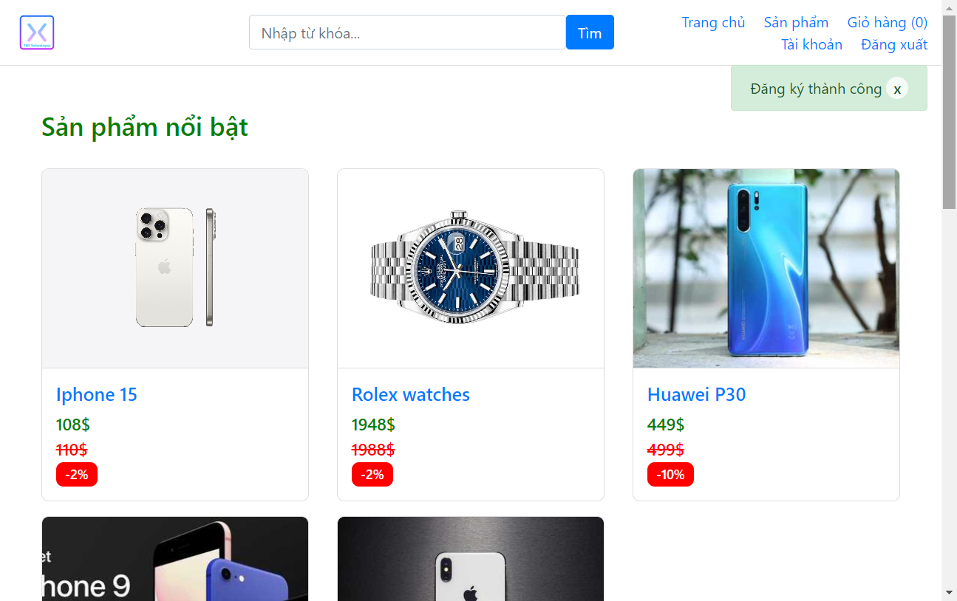 | Nguyễn Trương Xuân Nghiêm | 29-30/4/2024 | ĐÃ PASS SAU KIỂM THỬ LẦN 2 (8/5/2024)
NEGATIVE CASES |  |  |  |  |  |  |  |  | Nguyễn Trương Xuân Nghiêm
TC_10 |  | Chức năng đăng kí với sai định dạng họ tên, sai định dạng email và sai mật khẩu | 1: Khách hàng truy cập vào trang web "https://storecs.vercel.app/" 2: ấn vào "Đăng ký" 3: Nhập sai định dạng họ tên, sai định dạng email và sai mật khẩu 4: ấn "Đăng ký" | Hiện thông báo "Họ tên không hợp lệ" | Name: Nguyễn Trương Xuân @ Email: abcXYZ Pass: a | Google Chrome Microsoft Edge Fire Fox | PASS |  | Nguyễn Trương Xuân Nghiêm | 29-30/4/2024
TC_11 |  | Chức năng đăng kí với không nhập họ tên, nhập đúng định dạng email và mật khẩu hợp lệ | 1: Khách hàng truy cập vào trang web "https://storecs.vercel.app/" 2: ấn vào "Đăng ký" 3: không nhập họ tên, nhập đúng định dạng email và mật khẩu hợp lệ 4: ấn "Đăng ký" | Xuất hiện alert "Please fill out this field" ở hàng Họ và tên | Name: blank Email: 2151010246nghiem@ou.edu.vn Pass: 11112001Nghiem | Google Chrome Microsoft Edge Fire Fox | PASS |  | Nguyễn Trương Xuân Nghiêm | 29-30/4/2024
TC_12 |  | Chức năng đăng kí với sai định dạng họ tên, đúng định dạng email và mật khẩu hợp lệ | 1: Khách hàng truy cập vào trang web "https://storecs.vercel.app/" 2: ấn vào "Đăng ký" 3: Nhập sai định dạng họ tên, nhập đúng định dạng email và mật khẩu hợp lệ 4: ấn "Đăng ký" | Hiện thông báo "Họ tên không hợp lệ" | Name: Nguyễn Trương Xuân @ Email: 2151010246nghiem@ou.edu.vn Pass: 11112001Nghiem | Google Chrome Microsoft Edge Fire Fox | PASS |  | Nguyễn Trương Xuân Nghiêm | 29-30/4/2024
TC_13 |  | Chức năng đăng kí với đúng định dạng họ tên, không nhập email và mật khẩu hợp lệ | 1: Khách hàng truy cập vào trang web "https://storecs.vercel.app/" 2: ấn vào "Đăng ký" 3: Nhập đúng định dạng họ tên, không nhập email và nhập mật khẩu hợp lệ 4: ấn "Đăng ký" | Xuất hiện alert "Please fill out this field" ở hàng email | Name: Nguyễn Trương Xuân Nghiêm Email: blank Pass: 11112001Nghiem | Google Chrome Microsoft Edge Fire Fox | PASS |  | Nguyễn Trương Xuân Nghiêm | 29-30/4/2024
TC_14 |  | Chức năng đăng kí với đúng định dạng họ tên, sai định dạng email và mật khẩu hợp lệ | 1: Khách hàng truy cập vào trang web "https://storecs.vercel.app/" 2: ấn vào "Đăng ký" 3: Nhập đúng định dạng họ tên, nhập sai định dạng email và nhập mật khẩu hợp lệ 4: ấn "Đăng ký" | Xuất hiện alert "Please include an '@' in the email address. 'email' is missing an '@'" ở hàng email | Name: Nguyễn Trương Xuân Nghiêm Email: 123xyz Pass: 11112001Nghiem | Google Chrome Microsoft Edge Fire Fox | PASS |  | Nguyễn Trương Xuân Nghiêm | 29-30/4/2024
TC_15 |  | Chức năng đăng kí với đúng định dạng họ tên, đúng định dạng email và không nhập mật khẩu | 1: Khách hàng truy cập vào trang web "https://storecs.vercel.app/" 2: ấn vào "Đăng ký" 3: Nhập đúng định dạng họ tên, đúng định dạng email và không nhập mật khẩu 4: ấn "Đăng ký" | Xuất hiện alert "Please fill out this field" ở hàng mật khẩu | Name: Nguyễn Trương Xuân Nghiêm Email: 2151010246nghiem@ou.edu.vn Pass: blank | Google Chrome Microsoft Edge Fire Fox | PASS |  | Nguyễn Trương Xuân Nghiêm | 29-30/4/2024
TC_16 |  | Chức năng đăng kí với đúng định dạng họ tên, đúng định dạng email và sai định định dạng mật khẩu (ít hơn 8 kí tự) | 1: Khách hàng truy cập vào trang web "https://storecs.vercel.app/" 2: ấn vào "Đăng ký" 3: Nhập đúng định dạng họ tên, đúng định dạng email và sai định định dạng mật khẩu (ít hơn 8 kí tự) 4: ấn "Đăng ký" | Xuất hiện thông báo "Độ dài mật khẩu tối thiểu phải 8 ký tự" | Name: Nguyễn Trương Xuân Nghiêm Email: 2151010246nghiem@ou.edu.vn Pass: abcN01 | Google Chrome Microsoft Edge Fire Fox | PASS |  | Nguyễn Trương Xuân Nghiêm | 29-30/4/2024
TC_17 |  | Chức năng đăng kí với đúng định dạng họ tên, đúng định dạng email và sai định định dạng mật khẩu (Không có kí tự viết hoa) | 1: Khách hàng truy cập vào trang web "https://storecs.vercel.app/" 2: ấn vào "Đăng ký" 3: Nhập đúng định dạng họ tên, đúng định dạng email và sai định định dạng mật khẩu (Không có kí tự viết hoa) 4: ấn "Đăng ký" | Xuất hiện thông báo "Mật khẩu phải có ít nhất 1 ký tự viết hoa" | Name: Nguyễn Trương Xuân Nghiêm Email: 2151010246nghiem@ou.edu.vn Pass: abcdefg1 | Google Chrome Microsoft Edge Fire Fox | FAIL thông báo thực tế là: "Phải có ít nhất 1 chữ viết hoa" | 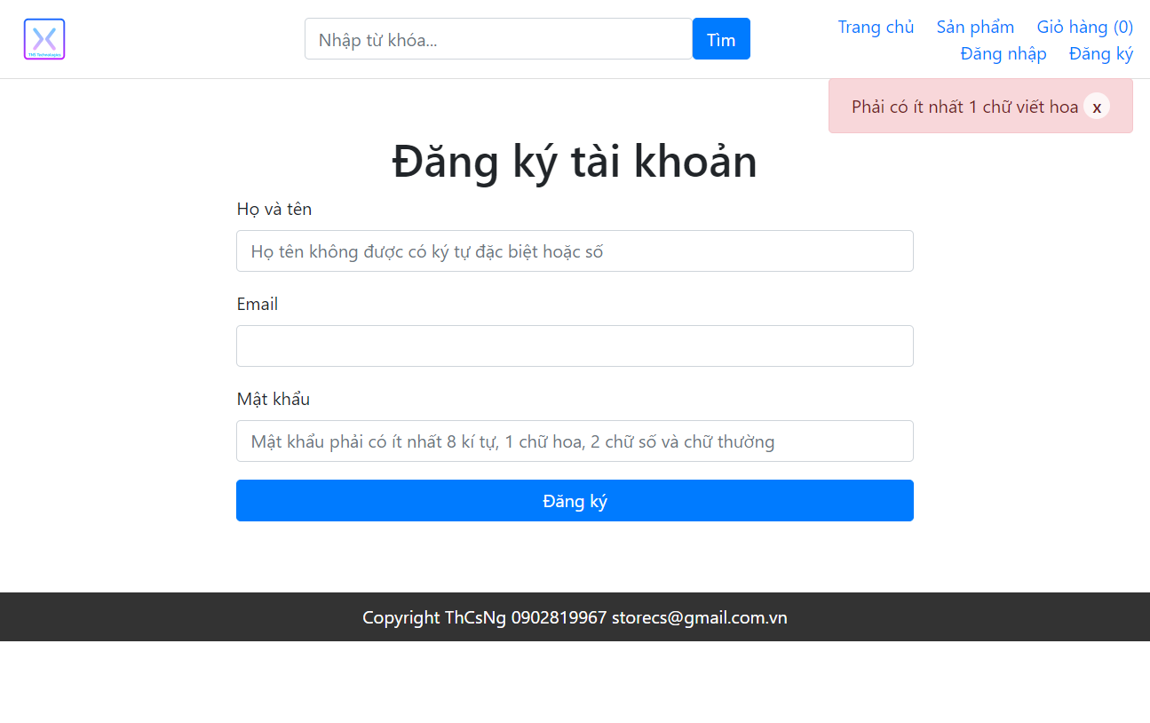 | Nguyễn Trương Xuân Nghiêm | 29-30/4/2024 | ĐÃ PASS SAU KIỂM THỬ LẦN 2 (8/5/2024)
TC_18 |  | Chức năng đăng kí với đúng định dạng họ tên, đúng định dạng email và sai định định dạng mật khẩu (Không có kí tự viết thường) | 1: Khách hàng truy cập vào trang web "https://storecs.vercel.app/" 2: ấn vào "Đăng ký" 3: Nhập đúng định dạng họ tên, đúng định dạng email và sai định định dạng mật khẩu (Không có kí tự viết thường) 4: ấn "Đăng ký" | Xuất hiện thông báo "Mật khẩu phải có ít nhất 1 ký tự viết thường" | Name: Nguyễn Trương Xuân Nghiêm Email: 2151010246nghiem@ou.edu.vn Pass: ABCDEFG1 | Google Chrome Microsoft Edge Fire Fox | FAIL thông báo thực tế là: "Phải có ít nhất 1 chữ viết thường" | 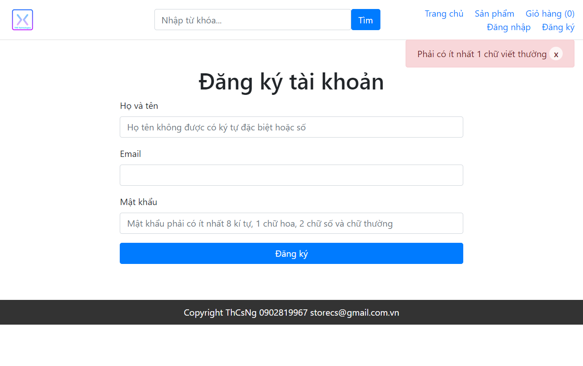 | Nguyễn Trương Xuân Nghiêm | 29-30/4/2024 | ĐÃ PASS SAU KIỂM THỬ LẦN 2 (8/5/2024)
TC_19 |  | Chức năng đăng kí với đúng định dạng họ tên, đúng định dạng email và sai định định dạng mật khẩu (không có chữ số) | 1: Khách hàng truy cập vào trang web "https://storecs.vercel.app/" 2: ấn vào "Đăng ký" 3: Nhập đúng định dạng họ tên, đúng định dạng email và sai định định dạng mật khẩu (không có chữ số) 4: ấn "Đăng ký" | Xuất hiện thông báo "Mật khẩu phải có ít nhất 2 chữ số" | Name: Nguyễn Trương Xuân Nghiêm Email: 2151010246nghiem@ou.edu.vn Pass: abcDEFGH | Google Chrome Microsoft Edge Fire Fox | FAIL thông báo thực tế là: "Phải có ít nhất 2 chữ số" |  | Nguyễn Trương Xuân Nghiêm | 29-30/4/2024 | ĐÃ PASS SAU KIỂM THỬ LẦN 2 (8/5/2024)
TC_20 |  | Chức năng đăng kí với đúng định dạng họ tên, đúng định dạng email và sai định định dạng mật khẩu (Nhiều hơn 100 kí tự) | 1: Khách hàng truy cập vào trang web "https://storecs.vercel.app/" 2: ấn vào "Đăng ký" 3: Nhập đúng định dạng họ tên, đúng định dạng email và sai định định dạng mật khẩu (Nhiều hơn 100 kí tự) 4: ấn "Đăng ký" | Xuất hiện thông báo "Độ dài mật khẩu không quá 100 ký tự" | Name: Nguyễn Trương Xuân Nghiêm Email: 2151010246nghiem@ou.edu.vn Pass: abcN01…..a (100 kí tự) | Google Chrome Microsoft Edge Fire Fox | FAIL thông báo thực tê là: "Đăng ký thành công!" |  | Nguyễn Trương Xuân Nghiêm | 29-30/4/2024 | ĐÃ PASS SAU KIỂM THỬ LẦN 2 (8/5/2024)
TC_21 |  | Chức năng đăng kí với các trường thông tin để trống | 1: Khách hàng truy cập vào trang web "https://storecs.vercel.app/" 2: ấn vào "Đăng ký" 3: Không nhập họ tên, email và mật khẩu 4: ấn "Đăng ký" | Xuất hiện alert "please fill out this field" | Name: blank Email: blank Pass: blank | Google Chrome Microsoft Edge Fire Fox | PASS |  | Nguyễn Trương Xuân Nghiêm | 29-30/4/2024
TC_22 |  | Chức năng đăng kí với email đã tồn tại | 1: Khách hàng truy cập vào trang web "https://storecs.vercel.app/" 2: ấn vào "Đăng ký" 3: thực hiện đăng kí với email đã tồn tại trong databasse 4: ấn "Đăng ký" | Xuất hiện alert "Email đã tồn tại!" | Name: Nguyễn Trương Xuân Nghiêm Email: nguyenvana@gmail.com (đã đk trc đó) Pass: 11112001Nghiem | Google Chrome Microsoft Edge Fire Fox | PASS |  | Nguyễn Trương Xuân Nghiêm | 29-30/4/2024
3. Kiểm thử chức năng Quên mật khẩu
HAPPY CASES
TC_23 |  | Chức năng quên mật khẩu với đúng định dạng email, OTP và mật khẩu | 1: Khách hàng truy cập vào trang web "https://storecs.vercel.app/" 2: ấn vào "Đăng nhập" 3: ấn vào "Quên mật khẩu" 4: nhập email đã đăng kí 5: ấn vào "Gửi mã xác nhận" 6: nhập mã OTP đã gởi qua mail 7: nhập mật khẩu mới 8: nhập xác nhận mật khẩu mới 9: ấn "Đổi mật khẩu" 10: Đăng nhập tài khoản lại với mật khẩu mới | thay đổi mật khẩu thành công, xuất hiện thông báo "Đổi mật khẩu thành công!" | Email: 2151010246nghiem@ou.edu.vn OTP: Chuỗi 8 số ngẫu nhiên gửi qua email đã đăng kí của khách Pass: 11112001Nghiem Confirm Pass: 11112001Nghiem | Google Chrome Microsoft Edge Fire Fox | PASS |  | Nguyễn Trương Xuân Nghiêm | 2/5/2024
NEGATIVE CASES
TC_24 |  | Chức năng quên mật khẩu với email không đúng định dạng | 1: Khách hàng truy cập vào trang web "https://storecs.vercel.app/" 2: ấn vào "Đăng nhập" 3: ấn vào "Quên mật khẩu" 4: nhập sai định dạng email đã đăng kí 5: ấn vào "Gửi mã xác nhận" | Xuất hiện alert "Please include an '@' in the email address. 'email' is missing an '@'" ở hàng email | Email: 123xyz | Google Chrome Microsoft Edge Fire Fox | PASS |  | Nguyễn Trương Xuân Nghiêm | 2/5/2024
TC_25 |  | Chức năng quên mật khẩu với email để trống | 1: Khách hàng truy cập vào trang web "https://storecs.vercel.app/" 2: ấn vào "Đăng nhập" 3: ấn vào "Quên mật khẩu" 4: không nhập email đã đăng kí 5: ấn vào "Gửi mã xác nhận" | Xuất hiện alert "Please fill out this field" ở hàng email | Email: blank | Google Chrome Microsoft Edge Fire Fox | PASS |  | Nguyễn Trương Xuân Nghiêm | 2/5/2024
TC_26 |  | Chức năng quên mật khẩu với email chưa được đăng kí | 1: Khách hàng truy cập vào trang web "https://storecs.vercel.app/" 2: ấn vào "Đăng nhập" 3: ấn vào "Quên mật khẩu" 4: nhập email chưa được đăng kí 5: ấn vào "Gửi mã xác nhận" | Xuất hiện thông báo "Email không tồn tại" | Email: 23Sam@gmailxyz.com (email chưa dc đăng kí) | Google Chrome Microsoft Edge Fire Fox | PASS |  | Nguyễn Trương Xuân Nghiêm | 2/5/2024
TC_27 |  | Chức năng quên mật khẩu với ô mật khẩu mới và xác nhận mật khẩu để trống | 1: Khách hàng truy cập vào trang web "https://storecs.vercel.app/" 2: ấn vào "Đăng nhập" 3: ấn vào "Quên mật khẩu" 4: nhập email đã đăng kí 5: ấn vào "Gửi mã xác nhận" 6: nhập mã OTP đã gởi qua mail 7: không nhập mật khẩu mới 8: không nhập xác nhận mật khẩu mới 9: ấn "Đổi mật khẩu" | Xuất hiện alert "Please fill out this field" ở hàng mật khẩu mới | Email: 2151010246nghiem@ou.edu.vn OTP: Chuỗi 8 số ngẫu nhiên gửi qua email đã đăng kí của khách Pass: blank Confirm Pass: blank | Google Chrome Microsoft Edge Fire Fox | PASS |  | Nguyễn Trương Xuân Nghiêm | 2/5/2024
TC_28 |  | Chức năng quên mật khẩu với ô mật khẩu mới để trống | 1: Khách hàng truy cập vào trang web "https://storecs.vercel.app/" 2: ấn vào "Đăng nhập" 3: ấn vào "Quên mật khẩu" 4: nhập email đã đăng kí 5: ấn vào "Gửi mã xác nhận" 6: nhập mã OTP đã gởi qua mail 7: không nhập mật khẩu mới 8: nhập xác nhận mật khẩu mới 9: ấn "Đổi mật khẩu" | Xuất hiện alert "Please fill out this field" ở hàng mật khẩu mới | Email: 2151010246nghiem@ou.edu.vn OTP: Chuỗi 8 số ngẫu nhiên gửi qua email đã đăng kí của khách Pass: blank Confirm Pass: 11112001Nghiem | Google Chrome Microsoft Edge Fire Fox | PASS |  | Nguyễn Trương Xuân Nghiêm | 2/5/2024
TC_29 |  | Chức năng quên mật khẩu với ô xác nhận mật khẩu mới để trống | 1: Khách hàng truy cập vào trang web "https://storecs.vercel.app/" 2: ấn vào "Đăng nhập" 3: ấn vào "Quên mật khẩu" 4: nhập email đã đăng kí 5: ấn vào "Gửi mã xác nhận" 6: nhập mã OTP đã gởi qua mail 7: nhập mật khẩu mới 8: không nhập xác nhận mật khẩu mới 9: ấn "Đổi mật khẩu" | Xuất hiện alert "Please fill out this field" ở hàng xác nhận mật khẩu | Email: 2151010246nghiem@ou.edu.vn OTP: Chuỗi 8 số ngẫu nhiên gửi qua email đã đăng kí của khách Pass: 11112001Nghiem Confirm Pass: blank | Google Chrome Microsoft Edge Fire Fox | PASS |  | Nguyễn Trương Xuân Nghiêm | 2/5/2024
TC_30 |  | Chức năng quên mật khẩu với nội dung ô mật khẩu mới và xác nhận mật khẩu khác nhau | 1: Khách hàng truy cập vào trang web "https://storecs.vercel.app/" 2: ấn vào "Đăng nhập" 3: ấn vào "Quên mật khẩu" 4: nhập email đã đăng kí 5: ấn vào "Gửi mã xác nhận" 6: nhập mã OTP đã gởi qua mail 7: nhập mật khẩu mới 8: nNhập xác nhận mật khẩu mới khác với mật Khẩu mới 9: ấn "Đổi mật khẩu" | Xuất hiện alert "Xác nhận mật khẩu không khới với mật khẩu trên!" ở hàng xác nhận mật khẩu | Email: 2151010246nghiem@ou.edu.vn OTP: Chuỗi 8 số ngẫu nhiên gửi qua email đã đăng kí của khách Pass: 11112001Nghiem Confirm Pass: 11112001Nghiem1234 | Google Chrome Microsoft Edge Fire Fox | PASS |  | Nguyễn Trương Xuân Nghiêm | 2/5/2024
TC_31 |  | Chức năng quên mật khẩu với sai định dạng mật khẩu (ít hơn 8 kí tự) | 1: Khách hàng truy cập vào trang web "https://storecs.vercel.app/" 2: ấn vào "Đăng nhập" 3: ấn vào "Quên mật khẩu" 4: nhập email đã đăng kí 5: ấn vào "Gửi mã xác nhận" 6: nhập mã OTP đã gởi qua mail 7: nhập mật khẩu mới (ít hơn 8 kí tự) 8: nhập xác nhận mật khẩu mới 9: ấn "Đổi mật khẩu" | Xuất hiện thông báo "password: Độ dài mật khẩu tối thiểu phải 8 ký tự x" | Email: 2151010246nghiem@ou.edu.vn OTP: Chuỗi 8 số ngẫu nhiên gửi qua email đã đăng kí của khách Pass: abcN01 Confirm Pass: abcN01 | Google Chrome Microsoft Edge Fire Fox | PASS |  | Nguyễn Trương Xuân Nghiêm | 2/5/2024
TC_32 |  | Chức năng quên mật khẩu với sai định dạng mật khẩu (không có kí tự viết hoa) | 1: Khách hàng truy cập vào trang web "https://storecs.vercel.app/" 2: ấn vào "Đăng nhập" 3: ấn vào "Quên mật khẩu" 4: nhập email đã đăng kí 5: ấn vào "Gửi mã xác nhận" 6: nhập mã OTP đã gởi qua mail 7: nhập mật khẩu mới (không có kí tự viết hoa) 8: nhập xác nhận mật khẩu mới 9: ấn "Đổi mật khẩu" | Xuất hiện thông báo "password: Phải có ít nhất 1 chữ viết hoa" | Email: 2151010246nghiem@ou.edu.vn OTP: Chuỗi 8 số ngẫu nhiên gửi qua email đã đăng kí của khách Pass: abcdefg11 Confirm Pass: abcdefg11 | Google Chrome Microsoft Edge Fire Fox | PASS |  | Nguyễn Trương Xuân Nghiêm | 2/5/2024
TC_33 |  | Chức năng quên mật khẩu với sai định dạng mật khẩu (không có kí tự viết thường) | 1: Khách hàng truy cập vào trang web "https://storecs.vercel.app/" 2: ấn vào "Đăng nhập" 3: ấn vào "Quên mật khẩu" 4: nhập email đã đăng kí 5: ấn vào "Gửi mã xác nhận" 6: nhập mã OTP đã gởi qua mail 7: nhập mật khẩu mới (không có kí tự viết thường) 8: nhập xác nhận mật khẩu mới 9: ấn "Đổi mật khẩu" | Xuất hiện thông báo "password: Phải có ít nhất 1 chữ viết thường" | Email: 2151010246nghiem@ou.edu.vn OTP: Chuỗi 8 số ngẫu nhiên gửi qua email đã đăng kí của khách Pass: ABCDEFG11 Confirm Pass: ABCDEFG11 | Google Chrome Microsoft Edge Fire Fox | PASS |  | Nguyễn Trương Xuân Nghiêm | 2/5/2024
TC_35 |  | Chức năng quên mật khẩu với sai định dạng mật khẩu (có nhiều hơn 100 kí tự) | 1: Khách hàng truy cập vào trang web "https://storecs.vercel.app/" 2: ấn vào "Đăng nhập" 3: ấn vào "Quên mật khẩu" 4: nhập email đã đăng kí 5: ấn vào "Gửi mã xác nhận" 6: nhập mã OTP đã gởi qua mail 7: nhập mật khẩu mới (nhiều hơn 100 kí tự) 8: nhập xác nhận mật khẩu mới 9: ấn "Đổi mật khẩu" | Xuất hiện thông báo "password: Độ dài mật khẩu không quá 100 ký tự" | Email: 2151010246nghiem@ou.edu.vn OTP: Chuỗi 8 số ngẫu nhiên gửi qua email đã đăng kí của khách Pass: abcN01…..a (100 kí tự) Confirm Pass: abcN01…..a (100 kí tự) | Google Chrome Microsoft Edge Fire Fox | FAIL Kq thực tế: "Đổi mật khẩu thành công" | 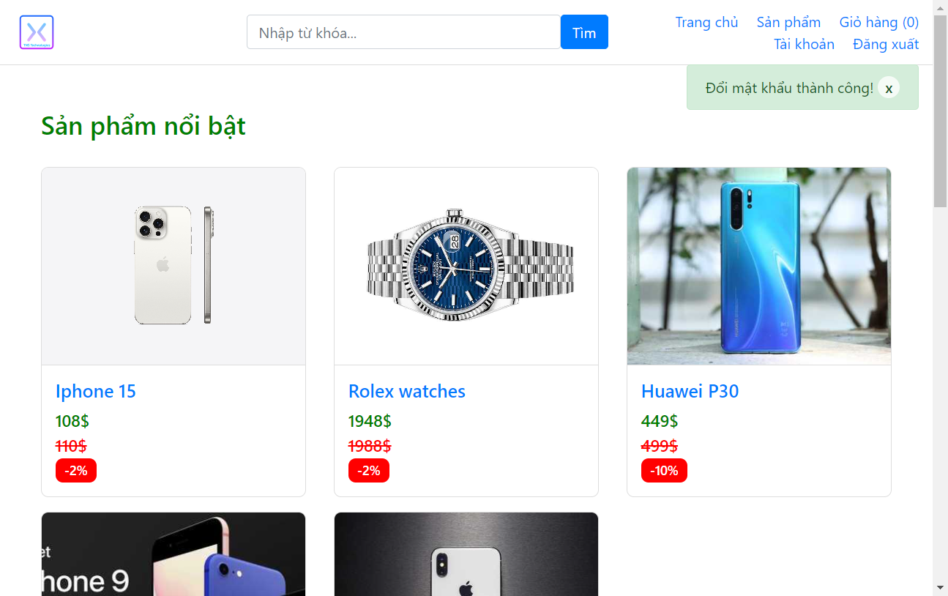 | Nguyễn Trương Xuân Nghiêm | 2/5/2024 | ĐÃ PASS SAU KIỂM THỬ LẦN 2 (8/5/2024)

4. Kiểm thử chức năng tìm kiếm sản phẩm
HAPPY CASES
TC_36 |  | Chức năng tìm kiếm sản phẩm với ô tìm kiếm không chứa từ khóa | 1: Khách hàng truy cập vào trang web "https://storecs.vercel.app/" 2: Không nhập từ khóa vào ô tìm kiếm 3: ấn vào "Tìm" | Trả về tất cả các sản phẩm hiện có trong database | Keyword: blank | Google Chrome Microsoft Edge Fire Fox | FAIL (Các sản phẩm hiển thị đúng thứ tự nhưng bị mất price new) | 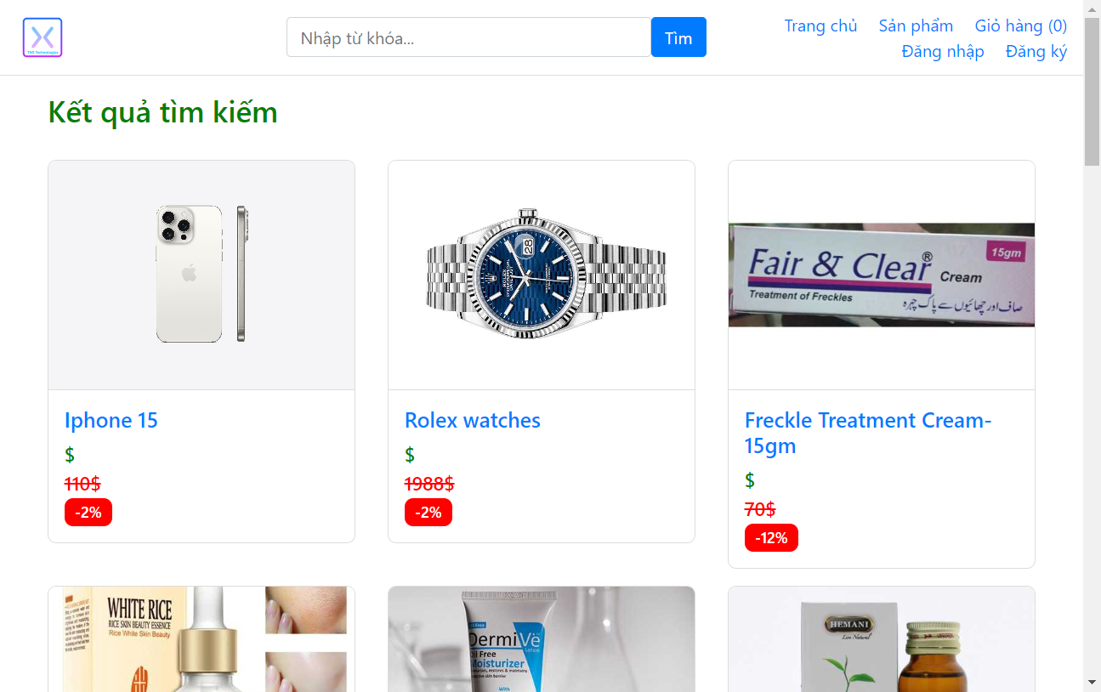 | Nguyễn Trương Xuân Nghiêm | 3/5/2024 | ĐÃ PASS SAU KIỂM THỬ LẦN 2 (8/5/2024)
TC_37 |  | Chức năng tìm kiếm sản phẩm với ô tìm kiếm chưa 1 kí tự bất kì xuất hiện trong tên sản phẩm | 1: Khách hàng truy cập vào trang web "https://storecs.vercel.app/" 2: Nhập 1 kí tự xuất hiện trong tên sản phẩm vào ô tìm kiếm 3: ấn vào "Tìm" | Trả về các sản phẩm có chứa kí tự đó như đã nhập ở thanh tìm kiếm | Keyword: "I" (Iphone) | Google Chrome Microsoft Edge Fire Fox | FAIL (Các sản phẩm hiển thị đúng thứ tự nhưng bị mất price new) | 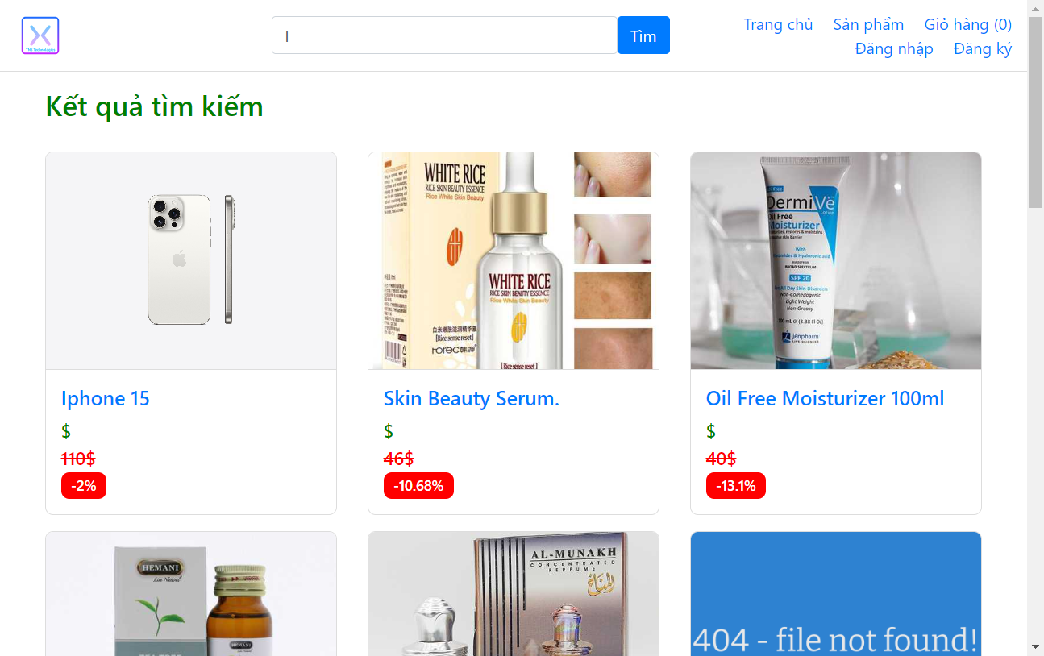 | Nguyễn Trương Xuân Nghiêm | 3/5/2024 | ĐÃ PASS SAU KIỂM THỬ LẦN 2 (8/5/2024)
TC_38 |  | Chức năng tìm kiếm sản phẩm với ô tìm kiếm chứa 1 chuỗi kí tự liên tiếp xuất hiện trong tên sản phẩm | 1: Khách hàng truy cập vào trang web "https://storecs.vercel.app/" 2: Nhập 1 chuỗi kí tự liên tiếp xuất hiện trong tên sản phẩm vào ô tìm kiếm 3: ấn vào "Tìm" | Trả về các sản phẩm có chứa chuỗi kí tự đó như đã nhập ở thanh tìm kiếm | Keyword: "pho" (Iphone) | Google Chrome Microsoft Edge Fire Fox | FAIL (Các sản phẩm hiển thị đúng thứ tự nhưng bị mất price new) | 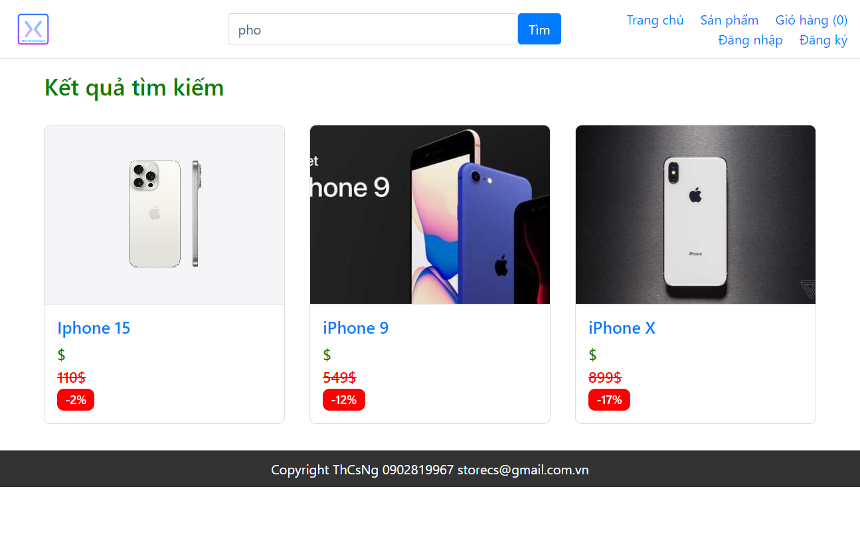 | Nguyễn Trương Xuân Nghiêm | 3/5/2024 | ĐÃ PASS SAU KIỂM THỬ LẦN 2 (8/5/2024)
TC_39 |  | Chức năng tìm kiếm sản phẩm với ô tìm kiếm chứa tên chính xác sản phẩm cần tìm | 1: Khách hàng truy cập vào trang web "https://storecs.vercel.app/" 2: Nhập tên chính xác 1 sản phẩm có trong cửa hàng vào ô tìm kiếm 3: ấn vào "Tìm" | Trả về chính xác theo tên sản phẩm như đã nhập ở thanh tìm kiếm | Keyword: "Iphone 15" | Google Chrome Microsoft Edge Fire Fox | FAIL (Các sản phẩm hiển thị đúng thứ tự nhưng bị mất price new) | 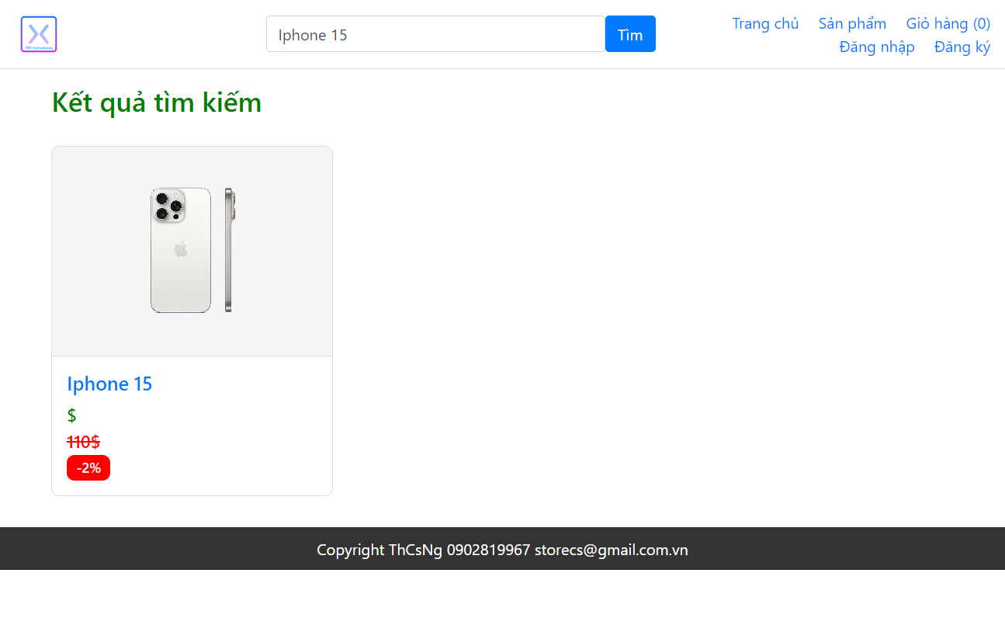 | Nguyễn Trương Xuân Nghiêm | 3/5/2024 | ĐÃ PASS SAU KIỂM THỬ LẦN 2 (8/5/2024)
NEGATIVE CASES
TC_40 |  | Chức năng tìm kiếm sản phẩm với ô tìm kiếm chứa 1 kí tự bất kì không xuất hiện trong tên sản phẩm | 1: Khách hàng truy cập vào trang web "https://storecs.vercel.app/" 2: Nhập 1 kí tự bất kì không xuất hiện trong tên sản phẩm vào ô tìm kiếm 3: ấn vào "Tìm" | Trả về kết quả "Không tìm thấy sản phẩm nào." | Keyword: "@" | Google Chrome Microsoft Edge Fire Fox | PASS |  | Nguyễn Trương Xuân Nghiêm | 3/5/2024
TC_41 |  | Chức năng tìm kiếm sản phẩm với ô tìm kiếm chứa 1 chuỗi kí tự liên tiếp không xuất hiện trong tên sản phẩm | 1: Khách hàng truy cập vào trang web "https://storecs.vercel.app/" 2: Nhập 1 chuỗi kí tự liên tiếp không xuất hiện trong tên sản phẩm vào ô tìm kiếm 3: ấn vào "Tìm" | Trả về kết quả "Không tìm thấy sản phẩm nào." | Keyword: "exe" | Google Chrome Microsoft Edge Fire Fox | PASS |  | Nguyễn Trương Xuân Nghiêm | 3/5/2024
TC_42 |  | Chức năng tìm kiếm sản phẩm với ô tìm kiếm chứa tên sản phẩm không xuất hiện trong cửa hàng | 1: Khách hàng truy cập vào trang web "https://storecs.vercel.app/" 2: Nhập tên chính xác 1 sản phẩm không có trong cửa hàng vào ô tìm kiếm 3: ấn vào "Tìm" | Trả về kết quả "Không tìm thấy sản phẩm nào." | Keyword: "Mercedes" | Google Chrome Microsoft Edge Fire Fox | PASS |  | Nguyễn Trương Xuân Nghiêm | 3/5/2024
TC_43 |  | Chức năng tìm kiếm sản phẩm với ô tìm kiếm chứa các kí tự là khoảng trắgn | 1: Khách hàng truy cập vào trang web "https://storecs.vercel.app/" 2: Nhập các kí tự là các khoảng trắng vào ô tìm kiếm 3: ấn vào "Tìm" | Trả về kết quả "Không tìm thấy sản phẩm nào." | Keyword: " " | Google Chrome Microsoft Edge Fire Fox | PASS |  | Nguyễn Trương Xuân Nghiêm | 3/5/2024
5. Kiểm thử chức Lọc sản phẩm
TC_44 |  | Lọc ra các sản phẩm Apple | 1: Khách hàng truy cập vào trang web "https://storecs.vercel.app/" 2: Hover trỏ chuột lên "Sản phẩm" 3: Chọn "Danh mục Apple" | Trả về kết quả các sản phẩm nằm trong danh mục apple | None | Google Chrome Microsoft Edge Fire Fox | PASS |  | Nguyễn Trương Xuân Nghiêm | 3/5/2024
TC_45 |  | Lọc các sản phẩm Đồng hồ | 1: Khách hàng truy cập vào trang web "https://storecs.vercel.app/" 2: Hover trỏ chuột lên "Sản phẩm" 3: Chọn "Danh mục Đồng hồ" | Trả về kết quả các sản phẩm nằm trong danh mục Đồng hồ | None | Google Chrome Microsoft Edge Fire Fox | PASS |  | Nguyễn Trương Xuân Nghiêm | 3/5/2024
6. Kiểm thứ chức năng Thêm sản phẩm vào giỏ hàng
HAPPY CASES
TC_46 | Khách hàng đăng nhập thành công | Chức năng Thêm sản phẩm vào giỏ hàng với số lượng cần mua hợp lệ (>0 và <= số lượng sản phẩm hiện có) | 1: Khách hàng truy cập vào trang web "https://storecs.vercel.app/" 2: Đăng nhập thành công 2: Chọn 1 sản phẩm bất kì 3: Nhập số lượng cần mua (>0 và <= số lượng sản phẩm hiện có) 4: Chọn "Thêm vào giỏ hàng" | Thêm sản phẩm thành công và xuất hiện thông báo "Đã thêm sản phẩm vào giỏ hàng! " | None | Google Chrome Microsoft Edge Fire Fox | PASS |  | Nguyễn Hoàng Thắng | 30/4-1/5/2024
NEGATIVE CASES
TC_47 | Khách hàng đăng nhập thành công | Chức năng Thêm sản phẩm vào giỏ hàng với số lượng cần mua để trống | 1: Khách hàng truy cập vào trang web "https://storecs.vercel.app/" 2: Đăng nhập thành công 2: Chọn 1 sản phẩm bất kì 3: Không nhập số lượng cần mua 4: Chọn "Thêm vào giỏ hàng" | Xuất hiện alert "Thêm sản phẩm thất bại" | None | Google Chrome Microsoft Edge Fire Fox | PASS |  | Nguyễn Hoàng Thắng | 30/4-1/5/2024
TC_48 | Khách hàng đăng nhập thành công | Chức năng Thêm sản phẩm vào giỏ hàng với số lượng cần mua <=0 | 1: Khách hàng truy cập vào trang web "https://storecs.vercel.app/" 2: Đăng nhập thành công 2: Chọn 1 sản phẩm bất kì 3: Nhập số lượng cần mua (<=0) 4: Chọn "Thêm vào giỏ hàng" | Xuất hiện alert "Value must be greater than or equal to 1." | None | Google Chrome Microsoft Edge Fire Fox | PASS |  | Nguyễn Hoàng Thắng | 30/4-1/5/2024
TC_49 | Khách hàng đăng nhập thành công | Chức năng Thêm sản phẩm vào giỏ hàng với số lượng cần mua vượt quá số lượng sản phẩm hiện có trong cửa hàng | 1: Khách hàng truy cập vào trang web "https://storecs.vercel.app/" 2: Đăng nhập thành công 2: Chọn 1 sản phẩm bất kì 3: Nhập số lượng cần mua (> số lượng sản phẩm hiện có) 4: Chọn "Thêm vào giỏ hàng" | Xuất hiện alert "Value must be (equal or less than quantity)." | None | Google Chrome Microsoft Edge Fire Fox | PASS |  | Nguyễn Hoàng Thắng | 30/4-1/5/2024
7. Kiểm thứ chức năng Đặt hàng
HAPPY CASES
TC_50 | Khách hàng đăng nhập và thêm sản phẩm vào giỏ hàng thành công | Chức năng Xem thông tin thanh toán và Đặt hàng với giỏ hàng chứa 1 sản phẩm và các trường thông tin giao hàng (Tên, Số điện thoại và địa chỉ) đúng định dạng | 1: Khách hàng truy cập vào trang web "https://storecs.vercel.app/" 2: Đăng nhập thành công 2: Chọn 1 sản phẩm bất kì 3: Nhập số lượng cần mua (số lượng hợp lệ) 4: Chọn "Thêm vào giỏ hàng" 5: Chọn "Giỏ hàng" 6: Chọn "Thanh toán" 7: Nhập Thông tin họ tên (đúng định dạng) 8: Nhập Số điện thoại (đúng định dạng) 9: Nhập Địa chỉ nhận hàng (đúng định dạng) 10: Chọn "Đặt hàng" | Tạo mới thông tin hóa đơn, chuyển trang đến trang đặt đơn hàng thành công và lưu hóa đơn vào trong tài khoản | None | Google Chrome Microsoft Edge Fire Fox | PASS |  | Nguyễn Trương Xuân Nghiêm | 2/5/2024
TC_51 | Khách hàng đăng nhập và thêm sản phẩm vào giỏ hàng thành công | Chức năng Xem thông tin thanh toán và Đặt hàng với giỏ hàng chứa nhiều hơn 1 sản phẩm và các trường thông tin giao hàng (Tên, Số điện thoại và địa chỉ) đúng định dạng | 1: Khách hàng truy cập vào trang web "https://storecs.vercel.app/" 2: Đăng nhập thành công 2: Chọn nhiều sản phẩm 3: Nhập số lượng cần mua (số lượng hợp lệ) 4: Chọn "Thêm vào giỏ hàng" 5: Chọn "Giỏ hàng" 6: Chọn "Thanh toán" 7: Nhập Thông tin họ tên 8: Nhập Số điện thoại 9: Nhập Địa chỉ nhận hàng 10: Chọn "Đặt hàng" | Tạo mới thông tin hóa đơn, chuyển trang đến trang đặt đơn hàng thành công và lưu hóa đơn vào trong tài khoản | None | Google Chrome Microsoft Edge Fire Fox | PASS |  | Nguyễn Trương Xuân Nghiêm | 2/5/2024
NEGATIVE CASES
TC_52 | Khách hàng đăng nhập và thêm sản phẩm vào giỏ hàng thành công (1 hoặc nhiều sản phẩm) | Chức năng Xem thông tin thanh toán và Đặt hàng với các trường thông tin giao hàng (Tên, Số điện thoại và địa chỉ) sai định dạng: + Không điền thông tin giao hàng | 1: Khách hàng truy cập vào trang web "https://storecs.vercel.app/" 2: Đăng nhập thành công 2: Chọn một(nhiều) sản phẩm 3: Nhập số lượng cần mua (số lượng hợp lệ) 4: Chọn "Thêm vào giỏ hàng" 5: Chọn "Giỏ hàng" 6: Chọn "Thanh toán" 7: Không nhập Thông tin họ tên 8: Không nhập Số điện thoại 9: Không nhập Địa chỉ nhận hàng 10: Chọn "Đặt hàng" | xuất hiện alert "Please fill out this field" ở hàng Thông tin họ tên | None | Google Chrome Microsoft Edge Fire Fox | PASS |  | Nguyễn Trương Xuân Nghiêm | 2/5/2024
TC_53 | Khách hàng đăng nhập và thêm sản phẩm vào giỏ hàng thành công (1 hoặc nhiều sản phẩm) | Chức năng Xem thông tin thanh toán và Đặt hàng với các trường thông tin giao hàng (Tên, Số điện thoại và địa chỉ) sai định dạng: + Không nhập Tên + Nhập đúng định dạng SĐT + Nhập đúng định dạng địa chỉ | 1: Khách hàng truy cập vào trang web "https://storecs.vercel.app/" 2: Đăng nhập thành công 2: Chọn một(nhiều) sản phẩm 3: Nhập số lượng cần mua (số lượng hợp lệ) 4: Chọn "Thêm vào giỏ hàng" 5: Chọn "Giỏ hàng" 6: Chọn "Thanh toán" 7: Không nhập Thông tin họ tên 8: Nhập đúng định dạng Số điện thoại 9: Nhập đúng định dạng Địa chỉ nhận hàng 10: Chọn "Đặt hàng" | xuất hiện alert "Please fill out this field" ở hàng Thông tin họ tên | None | Google Chrome Microsoft Edge Fire Fox | PASS |  | Nguyễn Trương Xuân Nghiêm | 2/5/2024
TC_54 | Khách hàng đăng nhập và thêm sản phẩm vào giỏ hàng thành công (1 hoặc nhiều sản phẩm) | Chức năng Xem thông tin thanh toán và Đặt hàng với các trường thông tin giao hàng (Tên, Số điện thoại và địa chỉ) sai định dạng: + Nhập sai định dạng Họ Tên (Chứa kí tự đặc biệt) + Nhập đúng định dạng SĐT + Nhập đúng định dạng địa chỉ | 1: Khách hàng truy cập vào trang web "https://storecs.vercel.app/" 2: Đăng nhập thành công 2: Chọn một(nhiều) sản phẩm 3: Nhập số lượng cần mua (số lượng hợp lệ) 4: Chọn "Thêm vào giỏ hàng" 5: Chọn "Giỏ hàng" 6: Chọn "Thanh toán" 7: Nhập Thông tin họ tên (Chứa kí tự đặc biệt) 8: Nhập Số điện thoại 9: Nhập Địa chỉ nhận hàng 10: Chọn "Đặt hàng" | Xuất hiện thông báo "Họ tên không hợp lệ" | None | Google Chrome Microsoft Edge Fire Fox | FAIL (Chưa validate họ tên) (Chứa kí tự đặt biệt vẫn đặt hàng) | 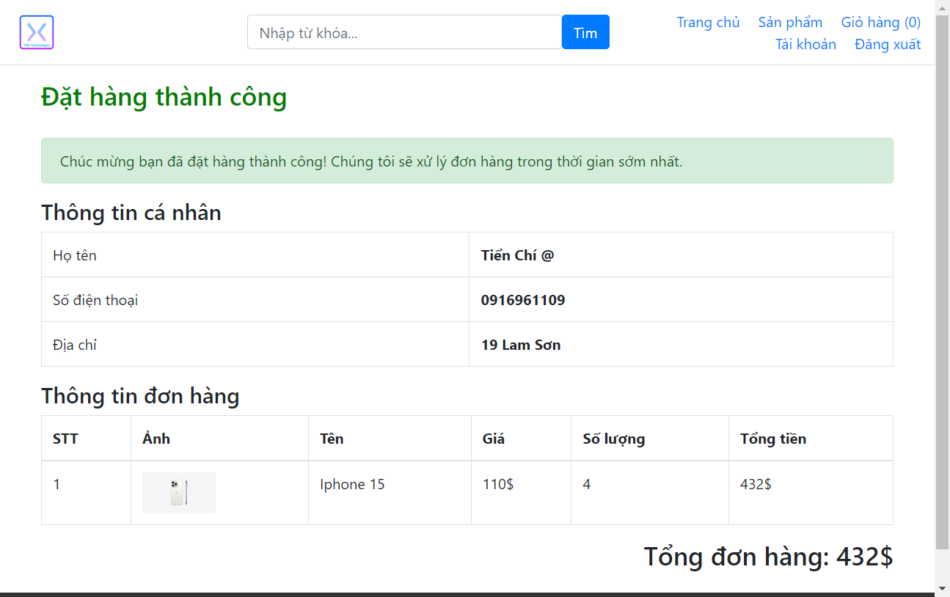 | Nguyễn Trương Xuân Nghiêm | 2/5/2024 | ĐÃ PASS SAU KIỂM THỬ LẦN 2 (9/5/2024)
TC_55 | Khách hàng đăng nhập và thêm sản phẩm vào giỏ hàng thành công (1 hoặc nhiều sản phẩm) | Chức năng Xem thông tin thanh toán và Đặt hàng với các trường thông tin giao hàng (Tên, Số điện thoại và địa chỉ) sai định dạng: + Nhập đúnng định dạng Họ Tên + Không nhập SĐT + Nhập đúng định dạng địa chỉ | 1: Khách hàng truy cập vào trang web "https://storecs.vercel.app/" 2: Đăng nhập thành công 2: Chọn một(nhiều) sản phẩm 3: Nhập số lượng cần mua (số lượng hợp lệ) 4: Chọn "Thêm vào giỏ hàng" 5: Chọn "Giỏ hàng" 6: Chọn "Thanh toán" 7: Nhập Thông tin họ tên 8: Không nhập SĐT 9: Nhập Địa chỉ nhận hàng 10: Chọn "Đặt hàng" | xuất hiện alert "Please fill out this field" ở hàng Số điện thoại | None | Google Chrome Microsoft Edge Fire Fox | PASS |  | Nguyễn Trương Xuân Nghiêm | 2/5/2024
TC_56 | Khách hàng đăng nhập và thêm sản phẩm vào giỏ hàng thành công (1 hoặc nhiều sản phẩm) | Chức năng Xem thông tin thanh toán và Đặt hàng với các trường thông tin giao hàng (Tên, Số điện thoại và địa chỉ) sai định dạng: + Nhập đúnng định dạng Họ Tên + Nhập sai định dạng SĐT (ít hoặc nhiều hớn 10 số) + Nhập đúng định dạng địa chỉ | 1: Khách hàng truy cập vào trang web "https://storecs.vercel.app/" 2: Đăng nhập thành công 2: Chọn một(nhiều) sản phẩm 3: Nhập số lượng cần mua (số lượng hợp lệ) 4: Chọn "Thêm vào giỏ hàng" 5: Chọn "Giỏ hàng" 6: Chọn "Thanh toán" 7: Nhập Thông tin họ tên 8: Nhập Số điện thoại (ít hoặc nhiều hơn 10 chữ số) 9: Nhập Địa chỉ nhận hàng 10: Chọn "Đặt hàng" | Xuất hiện thông báo "Số điện thoại không hợp lệ" | None | Google Chrome Microsoft Edge Fire Fox | FAIL (Chưa validate số điện thoại) (số đth nhiều hoặc ít hơn 10 số vẫn đặ hàng dc) | 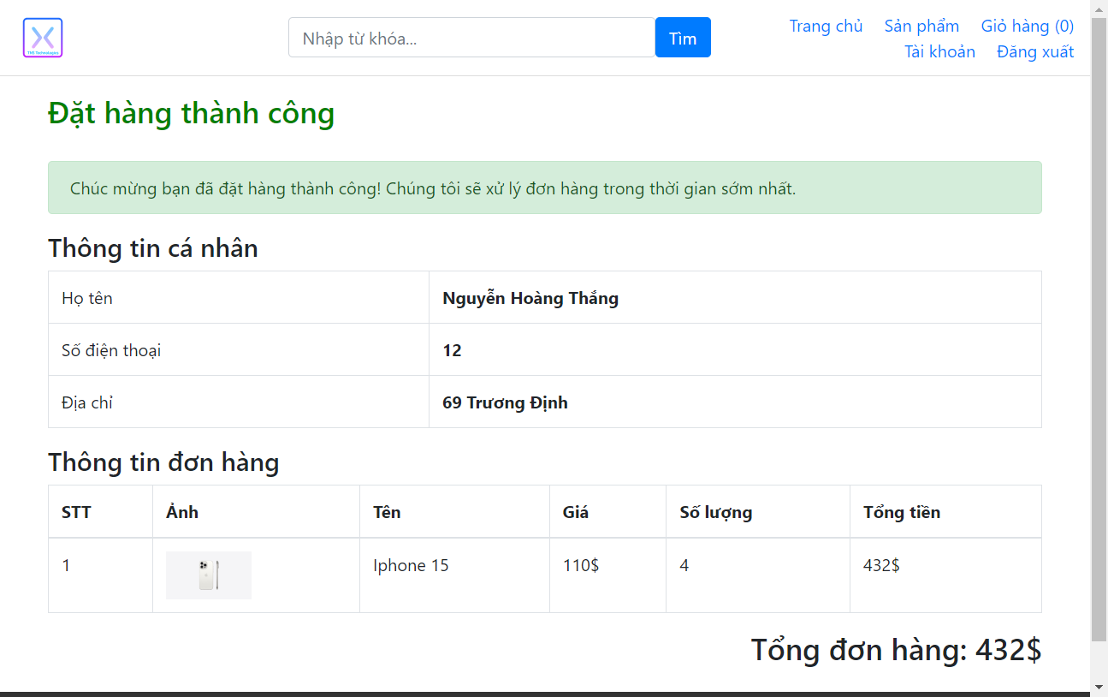 | Nguyễn Trương Xuân Nghiêm | 2/5/2024 | ĐÃ PASS SAU KIỂM THỬ LẦN 2 (9/5/2024)
TC_57 | Khách hàng đăng nhập và thêm sản phẩm vào giỏ hàng thành công (1 hoặc nhiều sản phẩm) | Chức năng Xem thông tin thanh toán và Đặt hàng với các trường thông tin giao hàng (Tên, Số điện thoại và địa chỉ) sai định dạng: + Nhập đúnng định dạng Họ Tên + Nhập sai định dạng SĐT (chứa chữ cái) + Nhập đúng định dạng địa chỉ | 1: Khách hàng truy cập vào trang web "https://storecs.vercel.app/" 2: Đăng nhập thành công 2: Chọn một(nhiều) sản phẩm 3: Nhập số lượng cần mua (số lượng hợp lệ) 4: Chọn "Thêm vào giỏ hàng" 5: Chọn "Giỏ hàng" 6: Chọn "Thanh toán" 7: Nhập Thông tin họ tên 8: Nhập Số điện thoại (Có chưa chữ cái) 9: Nhập Địa chỉ nhận hàng 10: Chọn "Đặt hàng" | Xuất hiện thông báo "Số điện thoại không hợp lệ" | None | Google Chrome Microsoft Edge Fire Fox | FAIL (Chưa validate số điện thoại) (số đth chứa chữ cái vẫn đặt hàng được) | 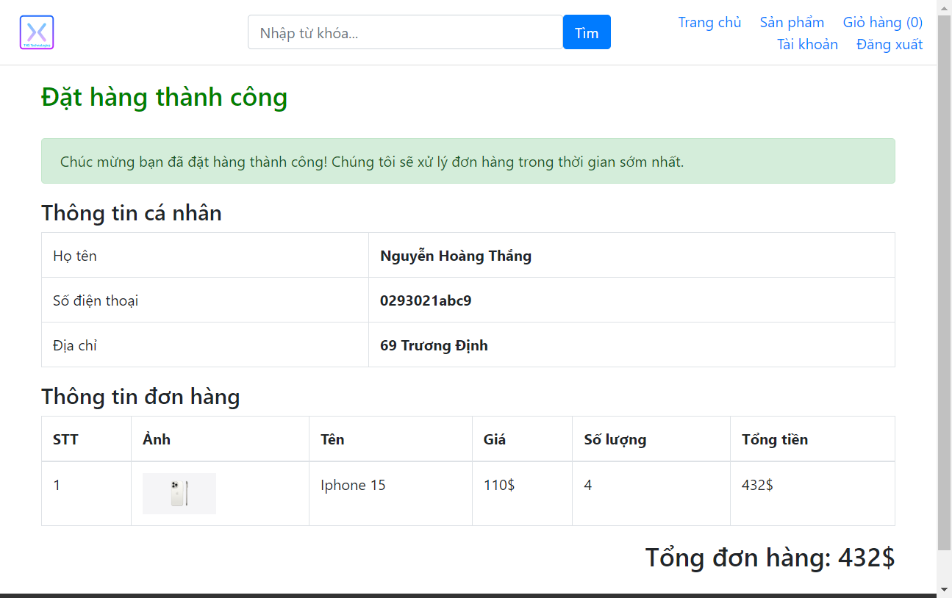 | Nguyễn Trương Xuân Nghiêm | 2/5/2024 | ĐÃ PASS SAU KIỂM THỬ LẦN 2 (9/5/2024)
TC_58 | Khách hàng đăng nhập và thêm sản phẩm vào giỏ hàng thành công (1 hoặc nhiều sản phẩm) | Chức năng Xem thông tin thanh toán và Đặt hàng với các trường thông tin giao hàng (Tên, Số điện thoại và địa chỉ) sai định dạng: + Nhập đúnng định dạng Họ Tên + Nhập sai định dạng SĐT (chứa kí tự đặc biệt) + Nhập đúng định dạng địa chỉ | 1: Khách hàng truy cập vào trang web "https://storecs.vercel.app/" 2: Đăng nhập thành công 2: Chọn một(nhiều) sản phẩm 3: Nhập số lượng cần mua (số lượng hợp lệ) 4: Chọn "Thêm vào giỏ hàng" 5: Chọn "Giỏ hàng" 6: Chọn "Thanh toán" 7: Nhập Thông tin họ tên 8: Nhập Số điện thoại (Chứa kí tự đặc biệt) 9: Nhập Địa chỉ nhận hàng 10: Chọn "Đặt hàng" | Xuất hiện thông báo "Số điện thoại không hợp lệ" | None | Google Chrome Microsoft Edge Fire Fox | FAIL (Chưa validate số điện thoại) (số đth chứa kí tự đặt biệt vẫn đặt hàng được) |  | Nguyễn Trương Xuân Nghiêm | 2/5/2024 | ĐÃ PASS SAU KIỂM THỬ LẦN 2 (9/5/2024)
TC_59 | Khách hàng đăng nhập và thêm sản phẩm vào giỏ hàng thành công (1 hoặc nhiều sản phẩm) | Chức năng Xem thông tin thanh toán và Đặt hàng với các trường thông tin giao hàng (Tên, Số điện thoại và địa chỉ) sai định dạng: + Nhập đúnng định dạng Họ Tên + Nhập đúng định dạng SĐT + Không nhập Địa chỉ | 1: Khách hàng truy cập vào trang web "https://storecs.vercel.app/" 2: Đăng nhập thành công 2: Chọn một(nhiều) sản phẩm 3: Nhập số lượng cần mua (số lượng hợp lệ) 4: Chọn "Thêm vào giỏ hàng" 5: Chọn "Giỏ hàng" 6: Chọn "Thanh toán" 7: Nhập Thông tin họ tên 8: Nhập Số điện thoại 9: Không nhập Địa chỉ nhận hàng 10: Chọn "Đặt hàng" | xuất hiện alert "Please fill out this field" ở hàng Không nhập địa chỉ | None | Google Chrome Microsoft Edge Fire Fox | PASS |  | Nguyễn Trương Xuân Nghiêm | 2/5/2024
TC_60 | Khách hàng đăng nhập và thêm sản phẩm vào giỏ hàng thành công (1 hoặc nhiều sản phẩm) | Chức năng Xem thông tin thanh toán và Đặt hàng với các trường thông tin giao hàng (Tên, Số điện thoại và địa chỉ) sai định dạng: + Nhập đúnng định dạng Họ Tên + Nhập đúng định dạng SĐT + Nhập sai định dạng Địa chỉ (Thiếu số nhà) | 1: Khách hàng truy cập vào trang web "https://storecs.vercel.app/" 2: Đăng nhập thành công 2: Chọn một(nhiều) sản phẩm 3: Nhập số lượng cần mua (số lượng hợp lệ) 4: Chọn "Thêm vào giỏ hàng" 5: Chọn "Giỏ hàng" 6: Chọn "Thanh toán" 7: Nhập Thông tin họ tên 8: Nhập Số điện thoại 9: Nhập Địa chỉ nhận hàng (Nhập thiếu số nhà) 10: Chọn "Đặt hàng" | xuất hiện thông báo "Địa chỉ không hợp lệ" | None | Google Chrome Microsoft Edge Fire Fox | FAIL (Chưa validate địa chỉ) (địa chỉ thiếu số nhà vẫn đặt hàng được) | 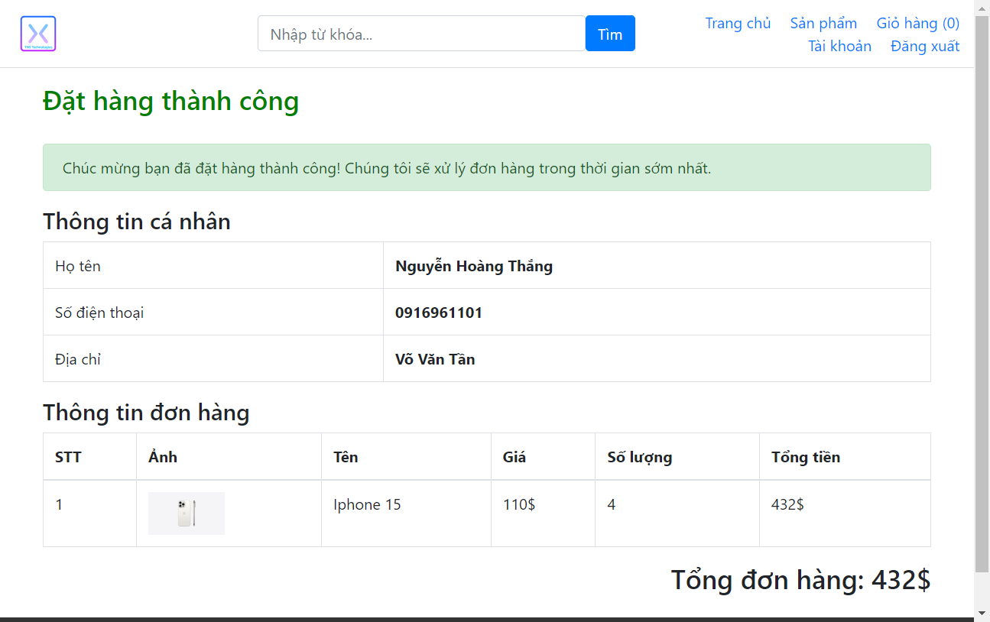 | Nguyễn Trương Xuân Nghiêm | 2/5/2024 | KẾT QUẢ FAIL KHI TEST LẦN 2
TC_61 | Khách hàng đăng nhập và thêm sản phẩm vào giỏ hàng thành công (1 hoặc nhiều sản phẩm) | Chức năng Xem thông tin thanh toán và Đặt hàng với các trường thông tin giao hàng (Tên, Số điện thoại và địa chỉ) sai định dạng: + Nhập đúnng định dạng Họ Tên + Nhập đúng định dạng SĐT + Nhập sai định dạng Địa chỉ (Thiếu tên đường) | 1: Khách hàng truy cập vào trang web "https://storecs.vercel.app/" 2: Đăng nhập thành công 2: Chọn một(nhiều) sản phẩm 3: Nhập số lượng cần mua (số lượng hợp lệ) 4: Chọn "Thêm vào giỏ hàng" 5: Chọn "Giỏ hàng" 6: Chọn "Thanh toán" 7: Nhập Thông tin họ tên 8: Nhập Số điện thoại 9: Nhập Địa chỉ nhận hàng (Nhập thiếu tên đường) 10: Chọn "Đặt hàng" | xuất hiện thông báo "Địa chỉ không hợp lệ" | None | Google Chrome Microsoft Edge Fire Fox | FAIL (Chưa validate địa chỉ) (địa chỉ thiếu tên đường vẫn đặt hàng được) | 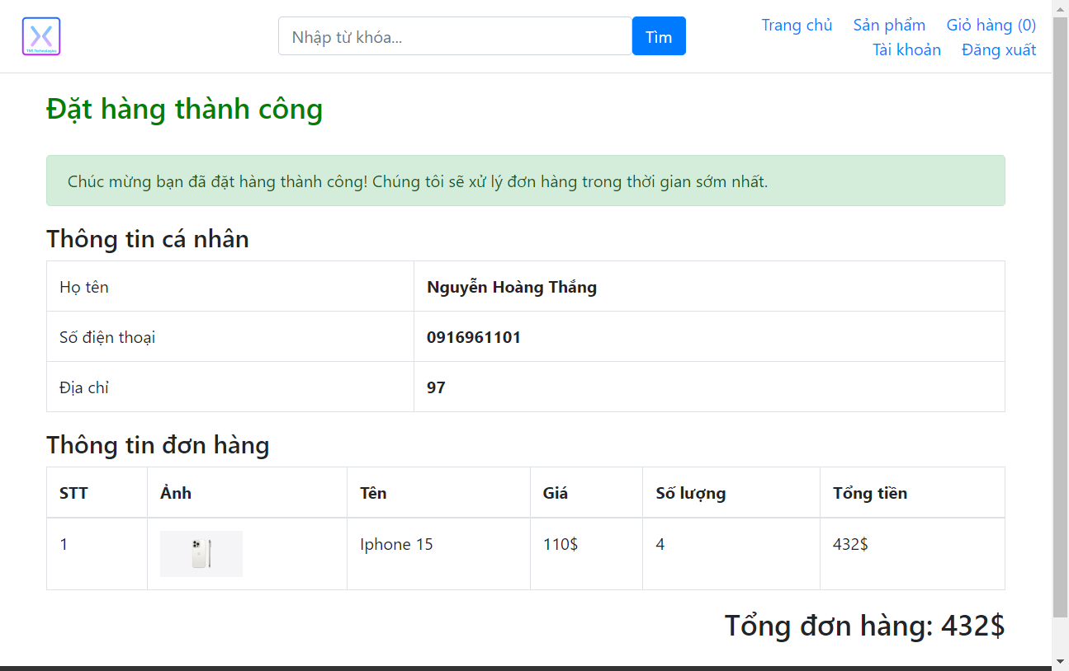 | Nguyễn Trương Xuân Nghiêm | 2/5/2024 | KẾT QUẢ FAIL KHI TEST LẦN 2
8. Kiểm thử tổng giá tiền trên hóa đơn
TC_62 | Khách hàng đăng nhập và thêm sản phẩm vào giỏ hàng thành công (1 hoặc nhiều sản phẩm) với số lượng hợp lệ |  | 1: Khách hàng truy cập vào trang web "https://storecs.vercel.app/" 2: Đăng nhập thành công 2: Chọn 1 hoặc nhiều sản phẩm bất kì 3: Nhập số lượng cần mua (số lượng hợp lệ) 4: Chọn "Thêm vào giỏ hàng" 5: Chọn "Giỏ hàng" 6: Chọn "Thanh toán" (hiển thị thông tin giá tiền thanh toán) | Tạo mới thông tin hóa đơn, chuyển trang đến trang đặt đơn hàng thành công và lưu hóa đơn vào trong tài khoản | None | Google Chrome Microsoft Edge Fire Fox | PASS |  | Tiển Chí Sâm | 5/5/2024 | Sử dụng Unit Test
FUNCTIONS OF ADMIN PAGE
9. Kiểm thử chức năng Đăng nhập tài khoản ADMIN
HAPPY CASES
TC_63 |  | Chức năng đăng nhập ADMIN với đúng email và mật khẩu | 1: Admin truy cập vào trang quản lý "https://storecs.vercel.app/admin/auth/login" 2: nhập đúng email và mật khẩu 3: ấn đăng nhập | Được quyền truy cập vào trang page admin với các quyền được giao trong tài khoản | Email: nghiemnguyen111121@gmail.com Password: nghiem123 | Google Chrome Microsoft Edge Fire Fox | PASS |  | Tiển Chí Sâm | 26/4/2024
NEGATIVE CASES
TC_64 |  | Chức năng đăng nhập ADMIN với email và mật khẩu bị bỏ trống | 1: Admin truy cập vào trang quản lý "https://storecs.vercel.app/admin/auth/login" 2: Để trống ô email và mật khẩu 3: ấn đăng nhập | Xuất hiện alert "Please fill out this field" ở hàng email | Email: blank Password: blank | Google Chrome Microsoft Edge Fire Fox | PASS |  | Tiển Chí Sâm | 26/4/2024
TC_65 |  | Chức năng đăng nhập ADMIN với email bỏ trống và mật khẩu nhập đúng | 1: Admin truy cập vào trang quản lý "https://storecs.vercel.app/admin/auth/login" 2: Để trống ô email và nhập đúng mật khẩu 3: ấn đăng nhập | Xuất hiện alert "Please fill out this field" ở hàng email | Email: blank Password: nghiem123 | Google Chrome Microsoft Edge Fire Fox | PASS |  | Tiển Chí Sâm | 26/4/2024
TC_66 |  | Chức năng đăng nhập ADMIN với email nhập đúng và không nhập mật khẩu | 1: Admin truy cập vào trang quản lý "https://storecs.vercel.app/admin/auth/login" 2: nhập đúng email và không nhập mật khẩu 3: ấn đăng nhập | Xuất hiện alert "Please fill out this field" ở hàng mật khẩu | Email: nghiemnguyen111121@gmail.com Password: blank | Google Chrome Microsoft Edge Fire Fox | PASS |  | Tiển Chí Sâm | 26/4/2024
TC_67 |  | Chức năng đăng nhập ADMIN với email nhập đúng và nhập sai mật khẩu | 1: Admin truy cập vào trang quản lý "https://storecs.vercel.app/admin/auth/login" 2: nhập đúng email và nhập sai mật khẩu 3: ấn đăng nhập | Xuất hiện thông báo "Sai mật khẩu" | Email: nghiemnguyen111121@gmail.com Password: abcXYZ | Google Chrome Microsoft Edge Fire Fox | PASS |  | Tiển Chí Sâm | 26/4/2024
TC_68 |  | Chức năng đăng nhập ADMIN với email nhập sai định dạng và nhập đúng mật khẩu | 1: Admin truy cập vào trang quản lý "https://storecs.vercel.app/admin/auth/login" 2: nhập sai định dạng email và nhập đúng mật khẩu 3: ấn đăng nhập | Xuất hiện alert "Please include an '@' in the email address. 'email' is missing an '@'" ở hàng email | Email: abcXYZ Password: nghiem123 | Google Chrome Microsoft Edge Fire Fox | PASS |  | Tiển Chí Sâm | 26/4/2024
TC_69 |  | Chức năng đăng nhập ADMIN với email không tồn tại và mật khẩu nhập đúng | 1: Admin truy cập vào trang quản lý "https://storecs.vercel.app/admin/auth/login" 2: nhập email không tồn tại và nhập đúng mật khẩu 3: ấn đăng nhập | Xuất hiện thông báo "Email không tồn tại" | Email: 23Sam@gmailxyz.com Pass: nghiem123 | Google Chrome Microsoft Edge Fire Fox | PASS |  | Tiển Chí Sâm | 26/4/2024
TC_70 |  | Chức năng đăng nhập ADMIN với email và mật khẩu nhập sai | 1: Admin truy cập vào trang quản lý "https://storecs.vercel.app/admin/auth/login" 2: nhập sai email và mật khẩu 3: ấn đăng nhập | Xuất hiện thông báo "Email không tồn tại" | Email: abcXYZ@gmail.com Pass: abcXYZ | Google Chrome Microsoft Edge Fire Fox | PASS |  | Tiển Chí Sâm | 26/4/2024
10. Kiểm thử chức năng Thêm danh mục sản phẩm mới
HAPPY CASES
TC_71 | Đăng nhập với vai trò ADMIN thành công | Chứ năng Thêm danh mục sản phẩm mới với các nội dung chi tiết: +Điền đầy đủ tiêu đề (nhiều hơn 5 kí tự và không trùng với danh mục đã tồn tại) + Chọn loại danh mục: Danh mục cha + Điền đầy đủ thông tin mô tả sản phẩm + Upload ảnh + Chọn vị trí tự động tăng + Chọn trạng thái tùy ý (hoạt động/không hoạt động) | 1: Admin truy cập vào trang quản lý "https://storecs.vercel.app/admin/auth/login" 2: Đăng nhập 3: Chọn "Danh mục sản phẩm" 4: Chọn "Thêm mới" 5: Điền đầy đủ tiêu đề (nhiều hơn 5 kí tự và không trùng với danh mục đã tồn tại) 6: Chọn loại danh mục: Danh mục cha 7: Điền mô tả 8: Upload Ảnh 9: Chọn vị trí xuất hiện (mặc định) 10: Chọn trạng thái 11: Chọn "Tạo mới" | Quay về trang danh mục và thông báo thêm mới thành công | Tiêu đề: Danh mục TC_71 Danh mục: mặc định (chọn danh mục) Mô tả: danh mục này dùng để kiểm thử TC_71 Ảnh: chọn ảnh từ file hoặc link Vị trí: mặc định Trạng thái: click chọn Hoạt động hoặc Dừng hoạt động | Google Chrome Microsoft Edge Fire Fox | PASS |  | Tiển Chí Sâm | 27/4/2024
TC_72 | Đăng nhập với vai trò ADMIN thành công | Chứ năng Thêm danh mục sản phẩm mới với các trường thông tin được điền đầy đủ và đúng định dạng: +Điền đầy đủ tiêu đề (nhiều hơn 5 kí tự và không trùng với danh mục đã tồn tại) + Chọn loại danh mục: Danh mục con của Apple (Đồng hồ) + Điền đầy đủ thông tin mô tả sản phẩm + Upload ảnh + Chọn vị trí tự động tăng + Chọn trạng thái tùy ý (hoạt động/không hoạt động) | 1: Admin truy cập vào trang quản lý "https://storecs.vercel.app/admin/auth/login" 2: Đăng nhập 3: Chọn "Danh mục sản phẩm" 4: Chọn "Thêm mới" 5: Điền đầy đủ tiêu đề (nhiều hơn 5 kí tự và không trùng với danh mục đã tồn tại) 6: Chọn loại danh mục: Danh mục con của Apple (Đồng hồ 7: Điền mô tả 8: Upload Ảnh 9: Chọn vị trí xuất hiện (mặc định) 10: Chọn trạng thái 11: Chọn "Tạo mới" | Quay về trang danh mục và thông báo thêm mới thành công | Tiêu đề: Danh mục TC_72 Danh mục: Danh mục Apple Mô tả: danh mục này dùng để kiểm thử TC_72 Ảnh: chọn ảnh từ file hoặc link Vị trí: mặc định Trạng thái: click chọn Hoạt động hoặc Dừng hoạt động | Google Chrome Microsoft Edge Fire Fox | PASS |  | Tiển Chí Sâm | 27/4/2024
TC_73 | Đăng nhập với vai trò ADMIN thành công | Chứ năng Thêm danh mục sản phẩm mới với các trường thông tin được điền đầy đủ và đúng định dạng: +Điền đầy đủ tiêu đề (nhiều hơn 5 kí tự và không trùng với danh mục đã tồn tại) + Chọn loại danh mục: Danh mục cha + Không điền thông tin mô tả sản phẩm + Upload ảnh + Chọn vị trí tự động tăng | 1: Admin truy cập vào trang quản lý "https://storecs.vercel.app/admin/auth/login" 2: Đăng nhập 3: Chọn "Danh mục sản phẩm" 4: Chọn "Thêm mới" 5: Điền đầy đủ tiêu đề (nhiều hơn 5 kí tự và không trùng với danh mục đã tồn tại) 6: Chọn loại danh mục: Danh mục cha 7: Không điền thông tin mô tả sản phẩm 8: Upload Ảnh 9: Chọn vị trí xuất hiện (mặc định) 10: Chọn trạng thái 11: Chọn "Tạo mới" | Quay về trang danh mục và thông báo thêm mới thành công | Tiêu đề: Danh mục TC_73 Danh mục: mặc định (chọn danh mục) Mô tả: (trống) Ảnh: chọn ảnh từ file hoặc link Vị trí: mặc định Trạng thái: mặc định | Google Chrome Microsoft Edge Fire Fox | PASS |  | Tiển Chí Sâm | 27/4/2024
TC_74 | Đăng nhập với vai trò ADMIN thành công | Chứ năng Thêm danh mục sản phẩm mới với các trường thông tin được điền đầy đủ và đúng định dạng: +Điền đầy đủ tiêu đề (nhiều hơn 5 kí tự và không trùng với danh mục đã tồn tại) + Chọn loại danh mục: Danh mục cha + Điền thông tin mô tả sản phẩm + Không Upload hình ảnh + Chọn vị trí tự động tăng | 1: Admin truy cập vào trang quản lý "https://storecs.vercel.app/admin/auth/login" 2: Đăng nhập 3: Chọn "Danh mục sản phẩm" 4: Chọn "Thêm mới" 5: Điền đầy đủ tiêu đề (nhiều hơn 5 kí tự và không trùng với danh mục đã tồn tại) 6: Chọn loại danh mục: Danh mục cha 7: Điền mô tả 8: Không Upload hình ảnh 9: Chọn vị trí xuất hiện (mặc định) 10: Chọn trạng thái 11: Chọn "Tạo mới" | Quay về trang danh mục và thông báo thêm mới thành công | Tiêu đề: Danh mục TC_74 Danh mục: mặc định (chọn danh mục) Mô tả: danh mục này dùng để kiểm thử TC_74 Ảnh: (trống) Vị trí: mặc định Trạng thái: mặc định | Google Chrome Microsoft Edge Fire Fox | PASS |  | Tiển Chí Sâm | 27/4/2024
TC_75 | Đăng nhập với vai trò ADMIN thành công | Chứ năng Thêm danh mục sản phẩm mới với các trường thông tin được điền đầy đủ và đúng định dạng: +Điền đầy đủ tiêu đề (nhiều hơn 5 kí tự và không trùng với danh mục đã tồn tại) + Chọn loại danh mục: Danh mục cha + Không điền thông tin mô tả sản phẩm + Không Upload hình ảnh + Chọn vị trí tự động tăng | 1: Admin truy cập vào trang quản lý "https://storecs.vercel.app/admin/auth/login" 2: Đăng nhập 3: Chọn "Danh mục sản phẩm" 4: Chọn "Thêm mới" 5: Điền đầy đủ tiêu đề (nhiều hơn 5 kí tự và không trùng với danh mục đã tồn tại) 6: Chọn loại danh mục: Danh mục cha 7: Không điền thông tin mô tả sản phẩm 8: Không Upload hình ảnh 9: Chọn vị trí xuất hiện (mặc định) 10: Chọn trạng thái 11: Chọn "Tạo mới" | Quay về trang danh mục và thông báo thêm mới thành công | Tiêu đề: Danh mục TC_75 Danh mục: mặc định (chọn danh mục) Mô tả: (trống) Ảnh: (trống) Vị trí: mặc định Trạng thái: mặc định | Google Chrome Microsoft Edge Fire Fox | PASS |  | Tiển Chí Sâm | 27/4/2024
TC_76 | Đăng nhập với vai trò ADMIN thành công | Chứ năng Thêm danh mục sản phẩm mới với các trường thông tin được điền đầy đủ và đúng định dạng: +Điền đầy đủ tiêu đề (nhiều hơn 5 kí tự và không trùng với danh mục đã tồn tại) + Chọn loại danh mục: Danh mục cha + Không điền thông tin mô tả sản phẩm + Không Upload hình ảnh + Chọn vị trí bất kì > 0 | 1: Admin truy cập vào trang quản lý "https://storecs.vercel.app/admin/auth/login" 2: Đăng nhập 3: Chọn "Danh mục sản phẩm" 4: Chọn "Thêm mới" 5: Điền đầy đủ tiêu đề (nhiều hơn 5 kí tự và không trùng với danh mục đã tồn tại) 6: Chọn loại danh mục: Danh mục cha 7: Điền mô tả 8: Upload Ảnh 9: Chọn vị trí xuất hiện bất kì > 0 10: Chọn trạng thái 11: Chọn "Tạo mới" | Quay về trang danh mục và thông báo thêm mới thành công | Tiêu đề: Danh mục TC_76 Danh mục: mặc định (chọn danh mục) Mô tả: (trống) Ảnh: (trống) Vị trí: 20 Trạng thái: mặc định | Google Chrome Microsoft Edge Fire Fox | PASS |  | Tiển Chí Sâm | 27/4/2024
TC_77 | Đăng nhập với vai trò ADMIN thành công | Chứ năng Thêm danh mục sản phẩm mới với các trường thông tin được điền đầy đủ và đúng định dạng: +Điền đầy đủ tiêu đề (nhiều hơn 5 kí tự và không trùng với danh mục đã tồn tại) + Chọn loại danh mục: Danh mục cha + Điền đầy đủ thông tin mô tả sản phẩm + Upload hình ảnh + Chọn vị trí bất kì > 0 | 1: Admin truy cập vào trang quản lý "https://storecs.vercel.app/admin/auth/login" 2: Đăng nhập 3: Chọn "Danh mục sản phẩm" 4: Chọn "Thêm mới" 5: Điền đầy đủ tiêu đề (nhiều hơn 5 kí tự và không trùng với danh mục đã tồn tại) 6: Chọn loại danh mục 7: Điền mô tả 8: Upload Ảnh 9: Chọn vị trí xuất hiện bất kì > 0 10: Chọn trạng thái 11: Chọn "Tạo mới" | Quay về trang danh mục và thông báo thêm mới thành công | Tiêu đề: Danh mục TC_77 Danh mục: mặc định (chọn danh mục) Mô tả: đây là danh mục chứa các đồng hồ mang thương hiệu lớn Rolex Ảnh: chọn ảnh từ file hoặc link Vị trí: 21 Trạng thái: mặc định | Google Chrome Microsoft Edge Fire Fox | PASS |  | Tiển Chí Sâm | 27/4/2024
NEGATIVE CASES
TC_78 | Đăng nhập với vai trò ADMIN thành công | Chứ năng Thêm danh mục sản phẩm mới với các trường thông tin được điền đầy đủ và đúng định dạng: + Không điền tiêu đề + Chọn loại danh mục: Danh mục cha + Điền thông tin mô tả sản phẩm + Upload hình ảnh + Chọn vị trí bất kì (Mặc định) | 1: Admin truy cập vào trang quản lý "https://storecs.vercel.app/admin/auth/login" 2: Đăng nhập 3: Chọn "Danh mục sản phẩm" 4: Chọn "Thêm mới" 5: Không điền tiêu đề 6: Chọn loại danh mục 7: Điền mô tả 8: Upload Ảnh 9: Chọn vị trí xuất hiện bất kì (Mặc định) 10: Chọn trạng thái 11: Chọn "Tạo mới" | Xuất hiện alert "Please fill out this field" ở hàng tiêu đề | Tiêu đề: (trống) Danh mục: mặc định (chọn danh mục) Mô tả: danh mục này dùng để kiểm thử TC_78 Ảnh: chọn ảnh từ file hoặc link Vị trí: mặc định Trạng thái: mặc định | Google Chrome Microsoft Edge Fire Fox | PASS |  | Tiển Chí Sâm | 27/4/2024
TC_79 | Đăng nhập với vai trò ADMIN thành công | Chứ năng Thêm danh mục sản phẩm mới với các trường thông tin được điền đầy đủ và đúng định dạng: + Điền tiêu đề trùng với tiêu đề đã xuất hiện trước đó + Chọn loại danh mục: Danh mục cha + Điền thông tin mô tả sản phẩm + Upload hình ảnh + Chọn vị trí bất kì (Mặc định) | 1: Admin truy cập vào trang quản lý "https://storecs.vercel.app/admin/auth/login" 2: Đăng nhập 3: Chọn "Danh mục sản phẩm" 4: Chọn "Thêm mới" 5: Điền tiêu đề trùng với tiêu đề đã xuất hiện trước đó 6: Chọn loại danh mục 7: Điền mô tả 8: Upload Ảnh 9: Chọn vị trí xuất hiện bất kì (Mặc định) 10: Chọn trạng thái 11: Chọn "Tạo mới" | none | Tiêu đề: Danh mục TC_79 Danh mục: mặc định (chọn danh mục) Mô tả: danh mục này dùng để kiểm thử TC_79 Ảnh: chọn ảnh từ file hoặc link Vị trí: mặc định Trạng thái: mặc định | Google Chrome Microsoft Edge Fire Fox | FAIL (Vẫn tạo được nhóm sản phẩm trùng với tiêu đề đã có) | 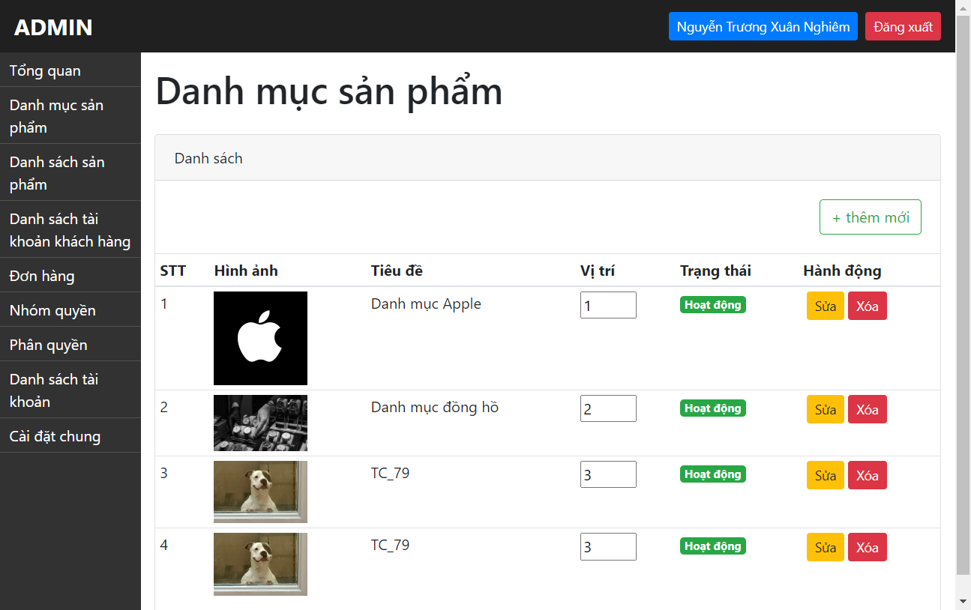 | Tiển Chí Sâm | 27/4/2024 | ĐÃ PASS SAU KIỂM THỬ LẦN 2 (9/5/2024)
TC_80 | Đăng nhập với vai trò ADMIN thành công | Chứ năng Thêm danh mục sản phẩm mới với các trường thông tin được điền đầy đủ và đúng định dạng: + Điền tiêu đề không hợp lệ (< 5 kí tự) + Chọn loại danh mục: Danh mục cha + Điền thông tin mô tả sản phẩm + Upload hình ảnh + Chọn vị trí bất kì (Mặc định) | 1: Admin truy cập vào trang quản lý "https://storecs.vercel.app/admin/auth/login" 2: Đăng nhập 3: Chọn "Danh mục sản phẩm" 4: Chọn "Thêm mới" 5: Điền tiêu đề không hợ lệ (< 5 kí tự) 6: Chọn loại danh mục 7: Điền mô tả 8: Upload Ảnh 9: Chọn vị trí xuất hiện bất kì (Mặc định) 10: Chọn trạng thái 11: Chọn "Tạo mới" | Lỗi với xuất hiện thông báo "Tiêu đề phải ít nhất 5 ký tự" | Tiêu đề: TC80 Danh mục: mặc định (chọn danh mục) Mô tả: danh mục này dùng để kiểm thử TC_80 Ảnh: chọn ảnh từ file hoặc link Vị trí: mặc định Trạng thái: mặc định | Google Chrome Microsoft Edge Fire Fox | FAIL (Vẫn tạo được nhóm sản phẩm trùng với tiêu đề ít hơn 5 kí tự) |  | Tiển Chí Sâm | 27/4/2024 | ĐÃ PASS SAU KIỂM THỬ LẦN 2 (9/5/2024)
TC_81 | Đăng nhập với vai trò ADMIN thành công | Chứ năng Thêm danh mục sản phẩm mới với các trường thông tin được điền đầy đủ và đúng định dạng: + Điền tiêu đề hợp lệ (nhiều hơn 5 kí tự và không trùng với tiêu đề đã có) + Chọn loại danh mục: Danh mục cha + Điền thông tin mô tả sản phẩm + Upload hình ảnh + Chọn vị trí bất kì (vị trí < 0) | 1: Admin truy cập vào trang quản lý "https://storecs.vercel.app/admin/auth/login" 2: Đăng nhập 3: Chọn "Danh mục sản phẩm" 4: Chọn "Thêm mới" 5: Điền tiêu đề hợp lệ (nhiều hơn 5 kí tự và không trùng với tiêu đề đã có) 6: Chọn loại danh mục 7: Điền mô tả 8: Upload Ảnh 9: Chọn vị trí bất kì (vị trí < 0) 10: Chọn trạng thái 11: Chọn "Tạo mới" | Lỗi với xuất hiện alert "Value must be greater than or equal to 1" | Tiêu đề: Danh mục TC_81 Danh mục: mặc định (chọn danh mục) Mô tả: danh mục này dùng để kiểm thử TC_81 Ảnh: chọn ảnh từ file hoặc link Vị trí: -1 Trạng thái: mặc định | Google Chrome Microsoft Edge Fire Fox | PASS |  | Tiển Chí Sâm | 27/4/2024
TC_82 | Đăng nhập với vai trò ADMIN thành công | Chứ năng Thêm danh mục sản phẩm mới với các trường thông tin được điền đầy đủ và đúng định dạng: + Điền tiêu đề hợp lệ (nhiều hơn 5 kí tự và không trùng với tiêu đề đã có) + Chọn loại danh mục: Danh mục cha + Điền thông tin mô tả sản phẩm + Upload hình ảnh + Chọn vị trí bất kì (một số dương rất lớn > 1e+5) | 1: Admin truy cập vào trang quản lý "https://storecs.vercel.app/admin/auth/login" 2: Đăng nhập 3: Chọn "Danh mục sản phẩm" 4: Chọn "Thêm mới" 5: Điền tiêu đề hợp lệ (nhiều hơn 5 kí tự và không trùng với tiêu đề đã có) 6: Chọn loại danh mục 7: Điền mô tả 8: Upload Ảnh 9: Chọn vị trí bất kì (một số dương rất lớn > 1e+5) 10: Chọn trạng thái 11: Chọn "Tạo mới" | none | Tiêu đề: Danh mục TC_82 Danh mục: mặc định (chọn danh mục) Mô tả: danh mục này dùng để kiểm thử TC_82 Ảnh: chọn ảnh từ file hoặc link Vị trí: 100000000000 Trạng thái: mặc định | Google Chrome Microsoft Edge Fire Fox | PASS |  | Tiển Chí Sâm | 27/4/2024
11. Kiểm thử chức năng Chỉnh sửa danh mục sản phẩm
HAPPY CASES
TC_83 | Đăng nhập với vai trò ADMIN thành công | Chức năng Chỉnh sửa danh mục sản phẩm với sự thay đổi 2 trường thông tin: + Thay đổi tiêu đề cũ thành tiêu đề mới hợp lệ (nhiều hơn 5 kí tự và không trùng với tiêu đề trước đó) + Chọn vị trí bất kì (hợp lệ) (>0 và <1e+5) | 1: Admin truy cập vào trang quản lý "https://storecs.vercel.app/admin/auth/login" 2: Đăng nhập 3: Chọn "Danh mục sản phẩm" 4: Chọn "Sửa" 5: Sửa tiêu đề hợp lệ (nhiều hơn 5 kí tự và không trùng với tiêu đề đã có) 6: Chọn loại danh mục (danh mục cha) 7: Điền mô tả 8: Upload Ảnh 9: Chọn vị trí bất kì (hợp lệ) (>0 và <1e+5) 10: Chọn trạng thái 11: Chọn "Cập nhật" | Thay đổi dữ liệu thành công Quay lại trang danh mục sản phẩm Xuất hiện thông báo "Cập nhật danh mục thành công" | Tiêu đề: Danh mục TC_83 Danh mục: mặc định Mô tả: mặc định Ảnh: mặc định Vị trí: 22 Trạng thái: mặc định | Google Chrome Microsoft Edge Fire Fox | PASS |  | Tiển Chí Sâm | 27/4/2024
TC_84 | Đăng nhập với vai trò ADMIN thành công | Chức năng Chỉnh sửa danh mục sản phẩm với sự thay đổi của trạng thái danh mục sản phẩm: +Chuyển trạng thái Hoạt động -> ko hoạt động (trực tiếp tại trang Danh mục sản phẩm ) | 1: Admin truy cập vào trang quản lý "https://storecs.vercel.app/admin/auth/login" 2: Đăng nhập 3: Chọn "Danh mục sản phẩm" 4: Đổi trạng thái Hoạt động -> không hoạt động tại cột trạng thái | Thay đổi dữ liệu thành công Quay lại trang danh mục sản phẩm Đổi trạng thái và hiển thị ở giao diện Xuất hiện thông báo "Cập nhật danh mục thành công" | Trạng thái: ấn vào nút hoạt động để chuyển sang dừng hoạt động | Google Chrome Microsoft Edge Fire Fox | PASS |  | Tiển Chí Sâm | 27/4/2024
TC_85 | Đăng nhập với vai trò ADMIN thành công | Chức năng Chỉnh sửa danh mục sản phẩm với sự thay đổi của trạng thái danh mục sản phẩm: +Chuyển trạng thái không hoạt động -> hoạt động (trực tiếp tại trang Danh mục sản phẩm ) | 1: Admin truy cập vào trang quản lý "https://storecs.vercel.app/admin/auth/login" 2: Đăng nhập 3: Chọn "Danh mục sản phẩm" 4: Đổi trạng thái không hoạt động -> hoạt động tại cột trạng thái | Thay đổi dữ liệu thành công Quay lại trang danh mục sản phẩm Đổi trạng thái và hiển thị ở giao diện Xuất hiện thông báo "Cập nhật danh mục thành công" | Trạng thái: ấn vào dừng hoạt động để chuyển sang hoạt động | Google Chrome Microsoft Edge Fire Fox | PASS |  | Tiển Chí Sâm | 27/4/2024
TC_86 | Đăng nhập với vai trò ADMIN thành công | Chức năng Chỉnh sửa danh mục sản phẩm với sự thay đổi của trạng thái danh mục sản phẩm: +Chuyển trạng thái hoạt động -> không hoạt động (tại trang chỉnh sửa chi tiết Danh mục sản phẩm) | 1: Admin truy cập vào trang quản lý "https://storecs.vercel.app/admin/auth/login" 2: Đăng nhập 3: Chọn "Danh mục sản phẩm" 4: Chọn "Sửa" 5: Đổi trạng thái hoạt động -> không hoạt động | Thay đổi dữ liệu thành công Quay lại trang danh mục sản phẩm Đổi trạng thái và hiển thị ở giao diện Xuất hiện thông báo "Cập nhật danh mục thành công" | Tiêu đề: mặc định Danh mục: mặc định Mô tả: mặc định Ảnh: mặc định Vị trí: mặc định Trạng thái: click chọn ô Dừng hoạt động | Google Chrome Microsoft Edge Fire Fox | PASS |  | Tiển Chí Sâm | 27/4/2024
TC_87 | Đăng nhập với vai trò ADMIN thành công | Chức năng Chỉnh sửa danh mục sản phẩm với sự thay đổi của trạng thái danh mục sản phẩm: +Chuyển trạng thái không hoạt động -> hoạt động (tại trang chỉnh sửa chi tiết Danh mục sản phẩm) | 1: Admin truy cập vào trang quản lý "https://storecs.vercel.app/admin/auth/login" 2: Đăng nhập 3: Chọn "Danh mục sản phẩm" 4: Chọn "Sửa" 5: Đổi trạng thái không hoạt động -> hoạt động | Thay đổi dữ liệu thành công Quay lại trang danh mục sản phẩm Đổi trạng thái và hiển thị ở giao diện Xuất hiện thông báo "Cập nhật danh mục thành công" | Tiêu đề: mặc định Danh mục: mặc định Mô tả: mặc định Ảnh: mặc định Vị trí: mặc định Trạng thái: click chọn ô Hoạt động | Google Chrome Microsoft Edge Fire Fox | PASS |  | Tiển Chí Sâm | 27/4/2024
NEGATIVE CASES
TC_88 | Đăng nhập với vai trò ADMIN thành công | Chức năng Chỉnh sửa danh mục sản phẩm với sự thay đổi 2 trường thông tin: + Thay đổi tiêu đề cũ thành tiêu đề mới không hợp lệ (ít hơn 5 kí tự) | 1: Admin truy cập vào trang quản lý "https://storecs.vercel.app/admin/auth/login" 2: Đăng nhập 3: Chọn "Danh mục sản phẩm" 4: Chọn "Sửa" 5: Sửa tiêu đề không hợp lệ (ít hơn 5 kí tự) 6: Chọn loại danh mục (danh mục cha) 7: Điền mô tả 8: Upload Ảnh 9: Chọn vị trí bất kì (hợp lệ) (>0 và <1e+5) 10: Chọn trạng thái 11: Chọn "Cập nhật" | Lỗi và xuất hiện thông báo "Tiêu đề phải ít nhất 5 ký tự" | Tiêu đề: TC88 Danh mục: mặc định Mô tả: mặc định Ảnh: mặc định Vị trí: mặc định Trạng thái: mặc định | Google Chrome Microsoft Edge Fire Fox | FAIL (Vẫn sửa được nhóm sản phẩm có tiêu đề ít hơn 5 kí tự) | 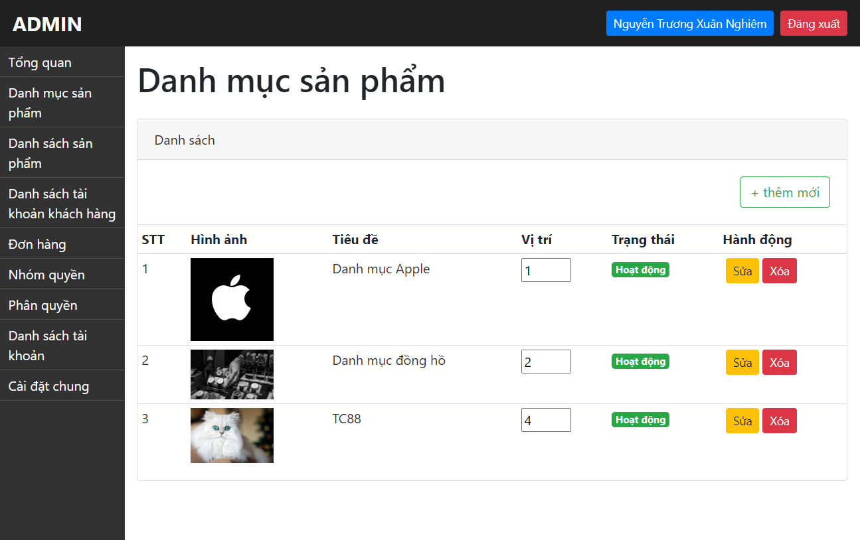 | Tiển Chí Sâm | 27/4/2024 | ĐÃ PASS SAU KIỂM THỬ LẦN 2 (9/5/2024)
TC_89 | Đăng nhập với vai trò ADMIN thành công | Chức năng Chỉnh sửa danh mục sản phẩm với sự thay đổi 2 trường thông tin: + Thay đổi tiêu đề cũ thành tiêu đề mới không hợp lệ (trùng với tiêu để trước đó) | 1: Admin truy cập vào trang quản lý "https://storecs.vercel.app/admin/auth/login" 2: Đăng nhập 3: Chọn "Danh mục sản phẩm" 4: Chọn "Sửa" 5: Sửa tiêu đề không hợp lệ (trùng với tiêu đề trước đó) 6: Chọn loại danh mục (danh mục cha) 7: Điền mô tả 8: Upload Ảnh 9: Chọn vị trí bất kì (hợp lệ) (>0 và <1e+5) 10: Chọn trạng thái 11: Chọn "Cập nhật" | none | Tiêu đề: Danh mục TC_89 Danh mục: mặc định Mô tả: mặc định Ảnh: mặc định Vị trí: mặc định Trạng thái: mặc định | Google Chrome Microsoft Edge Fire Fox | FAIL (Vẫn sửa được nhóm sản phẩm trùng với tiêu đề đã có) | 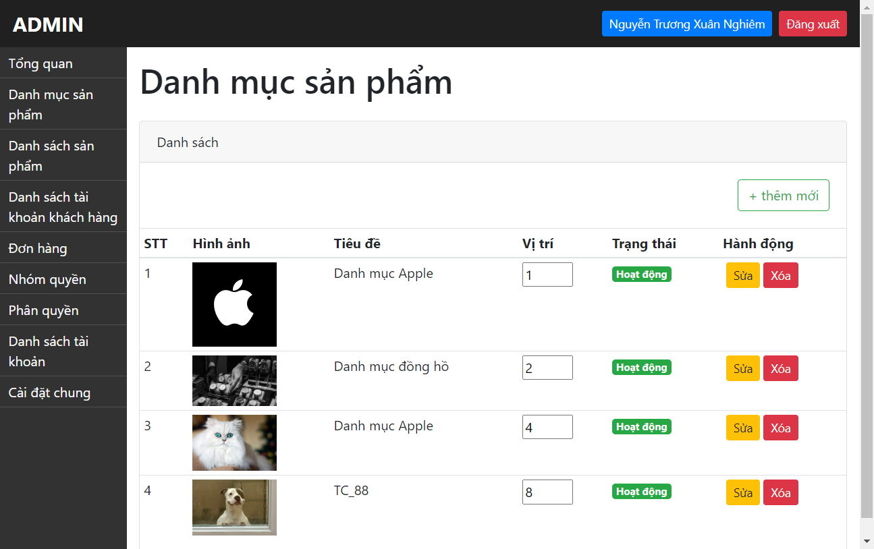 | Tiển Chí Sâm | 27/4/2024 | FAIL SAU KIỂM THỬ LẦN 2 (9/5/2024)
TC_90 | Đăng nhập với vai trò ADMIN thành công | Chức năng Chỉnh sửa danh mục sản phẩm với sự thay đổi 2 trường thông tin: + Thay đổi tiêu vị trí mới không hợp lệ (<0) | 1: Admin truy cập vào trang quản lý "https://storecs.vercel.app/admin/auth/login" 2: Đăng nhập 3: Chọn "Danh mục sản phẩm" 4: Chọn "Sửa" 5: Sửa tiêu đề hợp lệ (nhiều hơn 5 kí tự và không trùng với tiêu đề đã có) 6: Chọn loại danh mục (danh mục cha) 7: Điền mô tả 8: Upload Ảnh 9: Chọn vị trí bất kì không hợp lệ (<0) 10: Chọn trạng thái 11: Chọn "Cập nhật" | Lỗi với xuất hiện alert "Value must be greater than or equal to 1" | Tiêu đề: mặc định Danh mục: mặc định Mô tả: mặc định Ảnh: mặc định Vị trí: -2 Trạng thái: mặc định | Google Chrome Microsoft Edge Fire Fox | PASS |  | Tiển Chí Sâm | 27/4/2024
TC_91 | Đăng nhập với vai trò ADMIN thành công | Chức năng Chỉnh sửa danh mục sản phẩm với sự thay đổi 2 trường thông tin: + Thay đổi tiêu vị trí mới không hợp lệ (>1e+5) | 1: Admin truy cập vào trang quản lý "https://storecs.vercel.app/admin/auth/login" 2: Đăng nhập 3: Chọn "Danh mục sản phẩm" 4: Chọn "Sửa" 5: Sửa tiêu đề hợp lệ (nhiều hơn 5 kí tự và không trùng với tiêu đề đã có) 6: Chọn loại danh mục (danh mục cha) 7: Điền mô tả 8: Upload Ảnh 9: Chọn vị trí bất kì không hợp lệ (>1e+5) 10: Chọn trạng thái 11: Chọn "Cập nhật" | none | Tiêu đề: mặc định Danh mục: mặc định Mô tả: mặc định Ảnh: mặc định Vị trí: 999999999999 Trạng thái: mặc định | Google Chrome Microsoft Edge Fire Fox | PASS |  | Tiển Chí Sâm | 27/4/2024
12. Kiểm thử chức năng Xóa danh mục sản phẩm
HAPPY CASES
TC_92 | Đăng nhập với vai trò ADMIN thành công | Xóa danh mục sản phẩm thông qua button "Xóa" | 1: Admin truy cập vào trang quản lý "https://storecs.vercel.app/admin/auth/login" 2: Đăng nhập 3: Chọn "Danh mục sản phẩm" 4: Chọn "Xóa" 5: Chọn "OK" => Xác nhận xóa | Xuất hiện thông báo "Xóa danh mục thành công" Xóa khỏi danh mục đó trong hiển thị danh sách danh mục | none | Google Chrome Microsoft Edge Fire Fox | PASS |  | Tiển Chí Sâm | 27/4/2024
NEGATIVE CASES
TC_93 | Hai admin đồng thời thực hiện xóa 1 danh sách sản phẩm cùng lúc | Xóa danh mục sản phẩm thông qua button "Xóa" | 1: Admin 1 và Admin 2 cùng đăng nhập vào hệ thống quản lý cùng 1 thời điểm 2: Admin 1 xóa thành công 1 danh mục sản phẩm 3: Admin 2 thực hiện xóa danh mục đã được Admin 1 vừa thực hiện xóa | Tại màn hình danh mục sản phẩm của Admin 2 hiện thông báo: "sản phẩm ko tồn tại, ko thể xóa" | none | Google Chrome Microsoft Edge Fire Fox | FAIL (Admin 2 vẫn xóa được và không có thông báo xuất hiện) | DEMO trực tiếp | Tiển Chí Sâm | 27/4/2024 | PASS SAU KIỂM THỬ LẦN 2 (9/5/2024)
TC_94 | Hai admin đồng thời thực hiện xóa 1 danh sách sản phẩm cùng lúc | Xóa danh mục sản phẩm thông qua button "Xóa" | 1: Admin 1 và Admin 2 cùng đăng nhập vào hệ thống quản lý cùng 1 thời điểm 2: Admin 1 "xóa" thành công 1 danh mục sản phẩm 3: Admin 2 thực hiện "sửa" danh mục đã được Admin 1 vừa thực hiện "xóa" | Tại màn hình danh mục sản phẩm của Admin 2 hiện thông báo: "hiện thông báo nhóm sp đã xóa, ko thể sửa" | none | Google Chrome Microsoft Edge Fire Fox | FAIL (Admin 2 không sửa được nhưng thông báo hiện ra sai nội dung "Internal Server Error") | DEMO trực tiếp | Tiển Chí Sâm | 27/4/2024 | PASS SAU KIỂM THỬ LẦN 2 (9/5/2024)
13. Kiểm thử chức năng Tìm kiếm sản phẩm
HAPPY CASES
TC_95 | Đăng nhập với vai trò ADMIN thành công | Chức năng tìm kiếm sản phẩm với ô tìm kiếm không chứa từ khóa | 1: Admin truy cập vào trang quản lý "https://storecs.vercel.app/admin/auth/login" 2: Đăng nhập 3: Chọn "Danh sách sản phẩm" 4: Không nhập từ khóa vào ô tìm kiếm 5: Chọn "Tìm" | Trả về tất cả các sản phẩm hiện có trong database | Keyword: blank | Google Chrome Microsoft Edge Fire Fox | PASS |  | Tiển Chí Sâm | 29-30/4/2024
TC_96 | Đăng nhập với vai trò ADMIN thành công | Chức năng tìm kiếm sản phẩm với ô tìm kiếm chưa 1 kí tự bất kì xuất hiện trong tên sản phẩm | 1: Admin truy cập vào trang quản lý "https://storecs.vercel.app/admin/auth/login" 2: Đăng nhập 3: Chọn "Danh sách sản phẩm" 4: Nhập 1 kí tự xuất hiện trong tên sản phẩm vào ô tìm kiếm 5: Chọn "Tìm" | Trả về các sản phẩm có chứa kí tự đó như đã nhập ở thanh tìm kiếm | Keyword: "I" (Iphone) | Google Chrome Microsoft Edge Fire Fox | PASS |  | Tiển Chí Sâm | 29-30/4/2024
TC_97 | Đăng nhập với vai trò ADMIN thành công | Chức năng tìm kiếm sản phẩm với ô tìm kiếm chứa 1 chuỗi kí tự liên tiếp xuất hiện trong tên sản phẩm | 1: Admin truy cập vào trang quản lý "https://storecs.vercel.app/admin/auth/login" 2: Đăng nhập 3: Chọn "Danh sách sản phẩm" 4: Nhập 1 chuỗi kí tự liên tiếp xuất hiện trong tên 5: Chọn "Tìm" | Trả về các sản phẩm có chứa chuỗi kí tự đó như đã nhập ở thanh tìm kiếm | Keyword: "pho" (Iphone) | Google Chrome Microsoft Edge Fire Fox | PASS |  | Tiển Chí Sâm | 29-30/4/2024
TC_98 | Đăng nhập với vai trò ADMIN thành công | Chức năng tìm kiếm sản phẩm với ô tìm kiếm chứa tên chính xác sản phẩm cần tìm | 1: Admin truy cập vào trang quản lý "https://storecs.vercel.app/admin/auth/login" 2: Đăng nhập 3: Chọn "Danh sách sản phẩm" 4: Nhập tên chính xác 1 sản phẩm có trong cửa hàng vào ô tìm kiếm 5: Chọn "Tìm" | Trả về chính xác theo tên sản phẩm như đã nhập ở thanh tìm kiếm | Keyword: "Iphone 15" | Google Chrome Microsoft Edge Fire Fox | PASS |  | Tiển Chí Sâm | 29-30/4/2024
NEGATIVE CASES
TC_99 | Đăng nhập với vai trò ADMIN thành công | Chức năng tìm kiếm sản phẩm với ô tìm kiếm chứa 1 kí tự bất kì không xuất hiện trong tên sản phẩm | 1: Admin truy cập vào trang quản lý "https://storecs.vercel.app/admin/auth/login" 2: Đăng nhập 3: Chọn "Danh sách sản phẩm" 4: Nhập 1 kí tự bất kì không xuất hiện trong tên sản phẩm vào ô tìm kiếm 5: Chọn "Tìm" | Trả về kết quả "Không tìm thấy sản phẩm nào" | Keyword: "@" | Google Chrome Microsoft Edge Fire Fox | PASS |  | Tiển Chí Sâm | 29-30/4/2024
TC_100 | Đăng nhập với vai trò ADMIN thành công | Chức năng tìm kiếm sản phẩm với ô tìm kiếm chứa 1 chuỗi kí tự liên tiếp không xuất hiện trong tên sản phẩm | 1: Admin truy cập vào trang quản lý "https://storecs.vercel.app/admin/auth/login" 2: Đăng nhập 3: Chọn "Danh sách sản phẩm" 4: Nhập 1 chuỗi kí tự liên tiếp không xuất hiện trong tên sản phẩm vào ô tìm kiếm 5: Chọn "Tìm" | Trả về kết quả "Không tìm thấy sản phẩm nào" | Keyword: "exe" | Google Chrome Microsoft Edge Fire Fox | PASS |  | Tiển Chí Sâm | 29-30/4/2024
TC_101 | Đăng nhập với vai trò ADMIN thành công | Chức năng tìm kiếm sản phẩm với ô tìm kiếm chứa tên sản phẩm không xuất hiện trong cửa hàng | 1: Admin truy cập vào trang quản lý "https://storecs.vercel.app/admin/auth/login" 2: Đăng nhập 3: Chọn "Danh sách sản phẩm" 4: Nhập tên chính xác 1 sản phẩm không có trong cửa hàng vào ô tìm kiếm 5: Chọn "Tìm" | Trả về kết quả "Không tìm thấy sản phẩm nào" | Keyword: "Mercedes" | Google Chrome Microsoft Edge Fire Fox | PASS |  | Tiển Chí Sâm | 29-30/4/2024
TC_102 | Đăng nhập với vai trò ADMIN thành công | Chức năng tìm kiếm sản phẩm với ô tìm kiếm chứa các kí tự là khoảng trắng | 1: Admin truy cập vào trang quản lý "https://storecs.vercel.app/admin/auth/login" 2: Đăng nhập 3: Chọn "Danh sách sản phẩm" 4: Nhập các kí tự là các khoảng trắng vào ô tìm kiếm 5: Chọn "Tìm" | Trả về kết quả "Không tìm thấy sản phẩm nào" | Keyword: " " | Google Chrome Microsoft Edge Fire Fox | PASS |  | Tiển Chí Sâm | 29-30/4/2024
14. Kiểm thử chức năng Lọc sản phẩm
TC_103 | Đăng nhập với vai trò ADMIN thành công | Chức năng Lọc sản phẩm với chọn "Tất cả" | 1: Admin truy cập vào trang quản lý "https://storecs.vercel.app/admin/auth/login" 2: Đăng nhập 3: Chọn "Danh sách sản phẩm" 4: Tại nhóm chức năng "Sắp xếp" chọn "Tất cả" | Hiển thị toàn bộ danh sách theo thứ tự mặc định trong database | None | Google Chrome Microsoft Edge Fire Fox | PASS |  | Tiển Chí Sâm | 29-30/4/2024
TC_104 | Đăng nhập với vai trò ADMIN thành công | Chức năng Lọc sản phẩm với chọn "Hoạt động" | 1: Admin truy cập vào trang quản lý "https://storecs.vercel.app/admin/auth/login" 2: Đăng nhập 3: Chọn "Danh sách sản phẩm" 4: Tại nhóm chức năng "Sắp xếp" chọn "Hoạt động" | Hiển thị toàn bộ danh sách sản phẩm đang hoạt động | None | Google Chrome Microsoft Edge Fire Fox | PASS |  | Tiển Chí Sâm | 29-30/4/2024
TC_105 | Đăng nhập với vai trò ADMIN thành công | Chức năng Lọc sản phẩm với chọn "Dừng hoạt động" | 1: Admin truy cập vào trang quản lý "https://storecs.vercel.app/admin/auth/login" 2: Đăng nhập 3: Chọn "Danh sách sản phẩm" 4: Tại nhóm chức năng "Sắp xếp" chọn "Dừng hoạt động" | Hiển thị toàn bộ danh sách sản phẩm dừng hoạt động | None | Google Chrome Microsoft Edge Fire Fox | PASS |  | Tiển Chí Sâm | 29-30/4/2024
TC_106 | Đăng nhập với vai trò ADMIN thành công | Chức năng Lọc sản phẩm với chọn "Sắp xếp vị trí tăng dần" | 1: Admin truy cập vào trang quản lý "https://storecs.vercel.app/admin/auth/login" 2: Đăng nhập 3: Chọn "Danh sách sản phẩm" 4: Tại nhóm chức năng "Sắp xếp" chọn "Sắp xếp vị trí tăng dần" | Hiển thị toàn bộ danh sách sản phẩm theo vị trí tăng dần | None | Google Chrome Microsoft Edge Fire Fox | PASS |  | Tiển Chí Sâm | 29-30/4/2024
TC_107 | Đăng nhập với vai trò ADMIN thành công | Chức năng Lọc sản phẩm với chọn "Sắp xếp vị trí giảm dần" | 1: Admin truy cập vào trang quản lý "https://storecs.vercel.app/admin/auth/login" 2: Đăng nhập 3: Chọn "Danh sách sản phẩm" 4: Tại nhóm chức năng "Sắp xếp" chọn "Sắp xếp vị trí giảm dần" | Hiển thị toàn bộ danh sách sản phẩm theo vị trí giảm dần | None | Google Chrome Microsoft Edge Fire Fox | PASS |  | Tiển Chí Sâm | 29-30/4/2024
TC_108 | Đăng nhập với vai trò ADMIN thành công | Chức năng Lọc sản phẩm với chọn "Sắp xếp theo giá tăng dần" | 1: Admin truy cập vào trang quản lý "https://storecs.vercel.app/admin/auth/login" 2: Đăng nhập 3: Chọn "Danh sách sản phẩm" 4: Tại nhóm chức năng "Sắp xếp" chọn "Sắp xếp theo giá tăng dần" | Hiển thị toàn bộ danh sách sản phẩm theo giá tăng dần | None | Google Chrome Microsoft Edge Fire Fox | PASS |  | Tiển Chí Sâm | 29-30/4/2024
TC_109 | Đăng nhập với vai trò ADMIN thành công | Chức năng Lọc sản phẩm với chọn "Sắp xếp theo giá giảm dần" | 1: Admin truy cập vào trang quản lý "https://storecs.vercel.app/admin/auth/login" 2: Đăng nhập 3: Chọn "Danh sách sản phẩm" 4: Tại nhóm chức năng "Sắp xếp" chọn "Sắp xếp theo giá giảm dần" | Hiển thị toàn bộ danh sách sản phẩm theo giá giảm dần | None | Google Chrome Microsoft Edge Fire Fox | PASS |  | Tiển Chí Sâm | 29-30/4/2024
15. Kiểm thử chức năng Thêm mới sản phẩm
HAPPY CASES
TC_110 | Đăng nhập với vai trò ADMIN thành công | Chứ năng Thêm mới sản phẩm với các thông tin chi tiết nhập đúng định dạng: +Tiêu đề (nhiều hơn 5 kí tự và không trùng với tiêu đề đã tồn tại) +Chọn danh mục (danh mục cha/con) +Chọn nổi bật/ko nổi bật +Nhập chi tiết thông tin mô tả +Nhập giá (>0$) +Nhập % giảm giá (>0%) +Nhập số lượng (>0) +Upload ảnh (không bắt buộc) +Vị trí (mặc định: Tự động tăng) +Chọn Hoạt động/Dừng hoạt động | 1: Admin truy cập vào trang quản lý "https://storecs.vercel.app/admin/auth/login" 2: Đăng nhập 3: Chọn "Danh sách sản phẩm" 4: Chọn "Thêm mới" 5: Nhập các thông tin chi tiết đúng địng dạng 6: Chọn "Tạo mới" | Thêm mới dữ liệu thành công Quay lại trang danh sách sản phẩm Hiện thông báo "Thêm mới sản phẩm thành công" Hiển thị sản phẩm mới thêm trong giao diện | Tiêu đề: Sản phẩm TC_110 Danh mục: mặc định Nổi bật: mặc định Mô tả: đây là sản phẩm test( TC_110) Giá: 1000 Giảm giá: 2 Số lượng:20 Ảnh: chọn file ảnh hoặc để trống Vị trí: mặc định Trạng thái: mặc định | Google Chrome Microsoft Edge Fire Fox | PASS |  | Tiển Chí Sâm | 29-30/4/2024
TC_111 | Đăng nhập với vai trò ADMIN thành công | Chứ năng Thêm mới sản phẩm với các thông tin chi tiết nhập đúng định dạng: +Tiêu đề (nhiều hơn 5 kí tự và không trùng với tiêu đề đã tồn tại) +Chọn danh mục (danh mục cha/con) +Chọn nổi bật/ko nổi bật +Không nhập chi tiết thông tin mô tả +Nhập giá (>0$) +Nhập % giảm giá (>0%) +Nhập số lượng (>0) +Upload ảnh (không bắt buộc) +Vị trí (mặc định: Tự động tăng) +Chọn Hoạt động/Dừng hoạt động | 1: Admin truy cập vào trang quản lý "https://storecs.vercel.app/admin/auth/login" 2: Đăng nhập 3: Chọn "Danh sách sản phẩm" 4: Chọn "Thêm mới" 5: Nhập các thông tin chi tiết theo cột Test Description 6: Chọn "Tạo mới" | Thêm mới dữ liệu thành công Quay lại trang danh sách sản phẩm Hiện thông báo "Thêm mới sản phẩm thành công" Hiển thị sản phẩm mới thêm trong giao diện | Tiêu đề: Sản phẩm TC_111 Danh mục: mặc định Nổi bật: mặc định Mô tả: (trống) Giá: 1000 Giảm giá: 2 Số lượng:20 Ảnh: chọn file ảnh hoặc để trống Vị trí: mặc định Trạng thái: mặc định | Google Chrome Microsoft Edge Fire Fox | PASS |  | Tiển Chí Sâm | 29-30/4/2024
TC_112 | Đăng nhập với vai trò ADMIN thành công | Chứ năng Thêm mới sản phẩm với các thông tin chi tiết nhập đúng định dạng: +Tiêu đề (nhiều hơn 5 kí tự và không trùng với tiêu đề đã tồn tại) +Chọn danh mục (danh mục cha/con) +Chọn nổi bật/ko nổi bật +Nhập chi tiết thông tin mô tả +Nhập giá (>0$) +Nhập % giảm giá (>0%) +Nhập số lượng (>0) +Upload ảnh (không bắt buộc) +Vị trí (Là con sô bất kì > 0 và < 1E+5) +Chọn Hoạt động/Dừng hoạt động | 1: Admin truy cập vào trang quản lý "https://storecs.vercel.app/admin/auth/login" 2: Đăng nhập 3: Chọn "Danh sách sản phẩm" 4: Chọn "Thêm mới" 5: Nhập các thông tin chi tiết theo cột Test Description 6: Chọn "Tạo mới" | Thêm mới dữ liệu thành công Quay lại trang danh sách sản phẩm Hiện thông báo "Thêm mới sản phẩm thành công" Hiển thị sản phẩm mới thêm trong giao diện | Tiêu đề: Sản phẩm TC_112 Danh mục: mặc định Nổi bật: mặc định Mô tả: đây là sản phẩm test( TC_109) Giá: 1000 Giảm giá: 2 Số lượng:20 Ảnh: chọn file ảnh hoặc để trống Vị trí: 24 Trạng thái: mặc định | Google Chrome Microsoft Edge Fire Fox | PASS |  | Tiển Chí Sâm | 29-30/4/2024
TC_113 | Đăng nhập với vai trò ADMIN thành công | Chứ năng Thêm mới sản phẩm với các thông tin chi tiết nhập đúng định dạng: +Tiêu đề (nhiều hơn 5 kí tự và không trùng với tiêu đề đã tồn tại) +Chọn danh mục (danh mục cha/con) +Chọn nổi bật/ko nổi bật +Không nhập chi tiết thông tin mô tả +Nhập giá (>0$) +Nhập % giảm giá (>0%) +Nhập số lượng (>0) +Upload ảnh (không bắt buộc) +Vị trí (Là con sô bất kì > 0 và < 1E+5) +Chọn Hoạt động/Dừng hoạt động | 1: Admin truy cập vào trang quản lý "https://storecs.vercel.app/admin/auth/login" 2: Đăng nhập 3: Chọn "Danh sách sản phẩm" 4: Chọn "Thêm mới" 5: Nhập các thông tin chi tiết theo cột Test Description 6: Chọn "Tạo mới" | Thêm mới dữ liệu thành công Quay lại trang danh sách sản phẩm Hiện thông báo "Thêm mới sản phẩm thành công" Hiển thị sản phẩm mới thêm trong giao diện | Tiêu đề: Sản phẩm TC_113 Danh mục: mặc định Nổi bật: mặc định Mô tả: (trống) Giá: 1000 Giảm giá: 2 Số lượng:20 Ảnh: chọn file ảnh hoặc để trống Vị trí: 25 Trạng thái: mặc định | Google Chrome Microsoft Edge Fire Fox | PASS |  | Tiển Chí Sâm | 29-30/4/2024
TC_114 | Đăng nhập với vai trò ADMIN thành công | Chứ năng Thêm mới sản phẩm với các thông tin chi tiết nhập đúng định dạng: +Tiêu đề (nhiều hơn 5 kí tự và không trùng với tiêu đề đã tồn tại) +Chọn danh mục (danh mục cha/con) +Chọn Nổi bật +Không nhập chi tiết thông tin mô tả +Nhập giá (>0$) +Nhập % giảm giá (>0%) +Nhập số lượng (>0) +Upload ảnh (không bắt buộc) +Vị trí (Là con sô bất kì > 0 và < 1E+5) +Chọn Hoạt động/Dừng hoạt động | 1: Admin truy cập vào trang quản lý "https://storecs.vercel.app/admin/auth/login" 2: Đăng nhập 3: Chọn "Danh sách sản phẩm" 4: Chọn "Thêm mới" 5: Nhập các thông tin chi tiết theo cột Test Description 6: Chọn "Tạo mới" | Thêm mới dữ liệu thành công Quay lại trang danh sách sản phẩm Hiện thông báo "Thêm mới sản phẩm thành công" Hiển thị sản phẩm mới thêm trong giao diện | Tiêu đề: Sản phẩm TC_114 Danh mục: mặc định Nổi bật: Click chọn ô nổi bật Mô tả: (trống) Giá: 1000 Giảm giá: 2 Số lượng:20 Ảnh: chọn file ảnh hoặc để trống Vị trí: 26 Trạng thái: mặc định | Google Chrome Microsoft Edge Fire Fox | PASS |  | Tiển Chí Sâm | 29-30/4/2024
TC_115 | Đăng nhập với vai trò ADMIN thành công | Chứ năng Thêm mới sản phẩm với các thông tin chi tiết nhập đúng định dạng: +Tiêu đề (nhiều hơn 5 kí tự và không trùng với tiêu đề đã tồn tại) +Chọn danh mục (danh mục cha/con) +Chọn Không nổi bật +Không nhập chi tiết thông tin mô tả +Nhập giá (>0$) +Nhập % giảm giá (>0%) +Nhập số lượng (>0) +Upload ảnh (không bắt buộc) +Vị trí (Là con sô bất kì > 0 và < 1E+5) +Chọn Hoạt động/Dừng hoạt động | 1: Admin truy cập vào trang quản lý "https://storecs.vercel.app/admin/auth/login" 2: Đăng nhập 3: Chọn "Danh sách sản phẩm" 4: Chọn "Thêm mới" 5: Nhập các thông tin chi tiết theo cột Test Description 6: Chọn "Tạo mới" | Thêm mới dữ liệu thành công Quay lại trang danh sách sản phẩm Hiện thông báo "Thêm mới sản phẩm thành công" Hiển thị sản phẩm mới thêm trong giao diện | Tiêu đề: Sản phẩm TC_115 Danh mục: mặc định Nổi bật: Click chọn ô nổi bật Mô tả: (trống) Giá: 1000 Giảm giá: 2 Số lượng:20 Ảnh: chọn file ảnh hoặc để trống Vị trí: 27 Trạng thái: mặc định | Google Chrome Microsoft Edge Fire Fox | PASS |  | Tiển Chí Sâm | 29-30/4/2024
TC_116 | Đăng nhập với vai trò ADMIN thành công | Chứ năng Thêm mới sản phẩm với các thông tin chi tiết nhập đúng định dạng: +Tiêu đề (nhiều hơn 5 kí tự và không trùng với tiêu đề đã tồn tại) +Chọn danh mục (danh mục cha/con) +Chọn nổi bật/ko nổi bật +Không nhập chi tiết thông tin mô tả +Nhập giá (>0$) +Nhập % giảm giá (>0%) +Nhập số lượng (>0) +Upload ảnh (không bắt buộc) +Vị trí (Là con sô bất kì > 0 và < 1E+5) +Chọn Hoạt động | 1: Admin truy cập vào trang quản lý "https://storecs.vercel.app/admin/auth/login" 2: Đăng nhập 3: Chọn "Danh sách sản phẩm" 4: Chọn "Thêm mới" 5: Nhập các thông tin chi tiết theo cột Test Description 6: Chọn "Tạo mới" | Thêm mới dữ liệu thành công Quay lại trang danh sách sản phẩm Hiện thông báo "Thêm mới sản phẩm thành công" Hiển thị sản phẩm mới thêm trong giao diện | Tiêu đề: Sản phẩm TC_116 Danh mục: mặc định Nổi bật: Click chọn ô nổi bật Mô tả: (trống) Giá: 1000 Giảm giá: 2 Số lượng:20 Ảnh: chọn file ảnh hoặc để trống Vị trí: 28 Trạng thái: Click chọn hoạt động | Google Chrome Microsoft Edge Fire Fox | PASS |  | Tiển Chí Sâm | 29-30/4/2024
TC_117 | Đăng nhập với vai trò ADMIN thành công | Chứ năng Thêm mới sản phẩm với các thông tin chi tiết nhập đúng định dạng: +Tiêu đề (nhiều hơn 5 kí tự và không trùng với tiêu đề đã tồn tại) +Chọn danh mục (danh mục cha/con) +Chọn nổi bật/ko nổi bật +Không nhập chi tiết thông tin mô tả +Nhập giá (>0$) +Nhập % giảm giá (>0%) +Nhập số lượng (>0) +Upload ảnh (không bắt buộc) +Vị trí (Là con sô bất kì > 0 và < 1E+5) +Chọn Dừng hoạt động | 1: Admin truy cập vào trang quản lý "https://storecs.vercel.app/admin/auth/login" 2: Đăng nhập 3: Chọn "Danh sách sản phẩm" 4: Chọn "Thêm mới" 5: Nhập các thông tin chi tiết theo cột Test Description 6: Chọn "Tạo mới" | Thêm mới dữ liệu thành công Quay lại trang danh sách sản phẩm Hiện thông báo "Thêm mới sản phẩm thành công" Hiển thị sản phẩm mới thêm trong giao diện | Tiêu đề: Sản phẩm TC_117 Danh mục: mặc định Nổi bật: Click chọn ô nổi bật Mô tả: (trống) Giá: 1000 Giảm giá: 2 Số lượng:20 Ảnh: chọn file ảnh hoặc để trống Vị trí: 28 Trạng thái: Click chọn Dừng hoạt động | Google Chrome Microsoft Edge Fire Fox | PASS |  | Tiển Chí Sâm | 29-30/4/2024
NEGATIVE CASES
TC_118 | Đăng nhập với vai trò ADMIN thành công | Chứ năng Thêm mới sản phẩm với các thông tin chi tiết để trống: +Tiêu đề (để trống) +Chọn danh mục (danh mục cha/con) +Chọn nổi bật/ko nổi bật +Chi tiết thông tin mô tả (để trống) +Nhập giá (để trống) +Nhập % giảm giá (để trống) +Nhập số lượng (đê trống) +Upload ảnh (không upload ảnh) +Vị trí (mặc định: Tự động tăng) +Chọn Hoạt động/Dừng hoạt động | 1: Admin truy cập vào trang quản lý "https://storecs.vercel.app/admin/auth/login" 2: Đăng nhập 3: Chọn "Danh sách sản phẩm" 4: Chọn "Thêm mới" 5: Nhập các thông tin chi tiết theo cột Test Description 6: Chọn "Tạo mới" | Lỗi và xuất hiện alert "Please fill out this field" | Tiêu đề: (trống) Danh mục: mặc định Nổi bật: mặc định Mô tả: (trống) Giá: (trống) Giảm giá: (trống) Số lượng: (trống) Ảnh: (trống) Vị trí: mặc định Trạng thái: mặc định | Google Chrome Microsoft Edge Fire Fox | PASS |  | Tiển Chí Sâm | 29-30/4/2024
TC_119 | Đăng nhập với vai trò ADMIN thành công | Chứ năng Thêm mới sản phẩm với các thông tin chi tiết như sau: +Không nhập Tiêu đề +Chọn danh mục (danh mục cha/con) +Chọn nổi bật/ko nổi bật +Nhập chi tiết thông tin mô tả +Nhập giá (>0$) +Nhập % giảm giá (>0%) +Nhập số lượng (>0) +Upload ảnh (không bắt buộc) +Vị trí (mặc định: Tự động tăng) +Chọn Hoạt động/Dừng hoạt động | 1: Admin truy cập vào trang quản lý "https://storecs.vercel.app/admin/auth/login" 2: Đăng nhập 3: Chọn "Danh sách sản phẩm" 4: Chọn "Thêm mới" 5: Nhập các thông tin chi tiết theo cột Test Description 6: Chọn "Tạo mới" | Lỗi và xuất hiện alert "Please fill out this field" | Tiêu đề: (trống) Danh mục: mặc định Nổi bật: mặc định Mô tả: đây là sản phẩm test (TC_119) Giá: 2000 Giảm giá: 2 Số lượng: 20 Ảnh: chọn file ảnh hoặc để trống Vị trí: mặc định Trạng thái: mặc định | Google Chrome Microsoft Edge Fire Fox | PASS |  | Tiển Chí Sâm | 29-30/4/2024
TC_120 | Đăng nhập với vai trò ADMIN thành công | Chứ năng Thêm mới sản phẩm với các thông tin chi tiết như sau: +Nhập tiêu đề sai định dạng (ít hơn 5 kí tự) +Chọn danh mục (danh mục cha/con) +Chọn nổi bật/ko nổi bật +Nhập chi tiết thông tin mô tả +Nhập giá (>0$) +Nhập % giảm giá (>0%) +Nhập số lượng (>0) +Upload ảnh (không bắt buộc) +Vị trí (mặc định: Tự động tăng) +Chọn Hoạt động/Dừng hoạt động | 1: Admin truy cập vào trang quản lý "https://storecs.vercel.app/admin/auth/login" 2: Đăng nhập 3: Chọn "Danh sách sản phẩm" 4: Chọn "Thêm mới" 5: Nhập các thông tin chi tiết theo cột Test Description 6: Chọn "Tạo mới" | Lỗi và xuất hiện thông báo "Tiêu đề phải ít nhất 5 ký tự" | Tiêu đề: T120 Danh mục: mặc định Nổi bật: mặc định Mô tả: đây là sản phẩm test (TC_120) Giá: 2000 Giảm giá: 2 Số lượng: 20 Ảnh: chọn file ảnh hoặc để trống Vị trí: mặc định Trạng thái: mặc định | Google Chrome Microsoft Edge Fire Fox | PASS |  | Tiển Chí Sâm | 29-30/4/2024
TC_121 | Đăng nhập với vai trò ADMIN thành công | Chứ năng Thêm mới sản phẩm với các thông tin chi tiết như sau: +Nhập tiêu đề sai định dạng (trùng với tiêu đề đã tồn tại) +Chọn danh mục (danh mục cha/con) +Chọn nổi bật/ko nổi bật +Nhập chi tiết thông tin mô tả +Nhập giá (>0$) +Nhập % giảm giá (>0%) +Nhập số lượng (>0) +Upload ảnh (không bắt buộc) +Vị trí (mặc định: Tự động tăng) +Chọn Hoạt động/Dừng hoạt động | 1: Admin truy cập vào trang quản lý "https://storecs.vercel.app/admin/auth/login" 2: Đăng nhập 3: Chọn "Danh sách sản phẩm" 4: Chọn "Thêm mới" 5: Nhập các thông tin chi tiết theo cột Test Description 6: Chọn "Tạo mới" | none | Tiêu đề: Sản phẩm TC_121 Danh mục: mặc định Nổi bật: mặc định Mô tả: đây là sản phẩm test (TC_121) Giá: 2000 Giảm giá: 2 Số lượng: 20 Ảnh: chọn file ảnh hoặc để trống Vị trí: mặc định Trạng thái: mặc định | Google Chrome Microsoft Edge Fire Fox | FAIL (Vẫn tạo sản phẩm được tiêu đề trùng với tiêu đề đang tồn tại) | 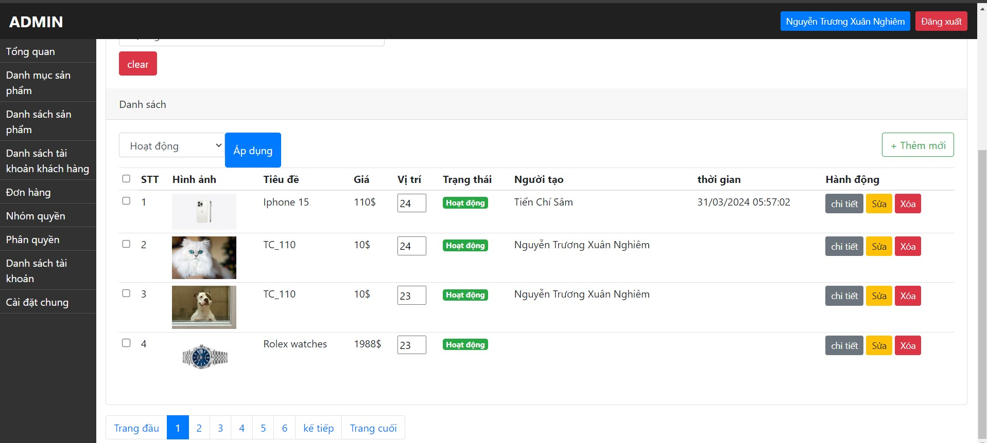 | Tiển Chí Sâm | 29-30/4/2024 | FAIL SAU KIÊM THƯ LẦN 2 (10/5/2024)
TC_122 | Đăng nhập với vai trò ADMIN thành công | Chứ năng Thêm mới sản phẩm với các thông tin chi tiết như sau: +Nhập tiêu đề đúng định dạng (nhiều hơn 5 kí tự và không trùng với tiêu đề đã có trước đó) +Chọn danh mục (danh mục cha/con) +Chọn nổi bật/ko nổi bật +Nhập chi tiết thông tin mô tả +Nhập giá (<=0$) +Nhập % giảm giá (>0%) +Nhập số lượng (>0) +Upload ảnh (không bắt buộc) +Vị trí (mặc định: Tự động tăng) +Chọn Hoạt động/Dừng hoạt động | 1: Admin truy cập vào trang quản lý "https://storecs.vercel.app/admin/auth/login" 2: Đăng nhập 3: Chọn "Danh sách sản phẩm" 4: Chọn "Thêm mới" 5: Nhập các thông tin chi tiết theo cột Test Description 6: Chọn "Tạo mới" | Lỗi với xuất hiện alert "Value must be greater than or equal to 1" ở hàng giá | Tiêu đề: Sản phẩm TC_122 Danh mục: mặc định Nổi bật: mặc định Mô tả: đây là sản phẩm test (TC_122) Giá: -1 Giảm giá: 2 Số lượng: 20 Ảnh: chọn file ảnh hoặc để trống Vị trí: mặc định Trạng thái: mặc định | Google Chrome Microsoft Edge Fire Fox | PASS |  | Tiển Chí Sâm | 29-30/4/2024
TC_123 | Đăng nhập với vai trò ADMIN thành công | Chứ năng Thêm mới sản phẩm với các thông tin chi tiết như sau: +Nhập tiêu đề đúng định dạng (nhiều hơn 5 kí tự và không trùng với tiêu đề đã có trước đó) +Chọn danh mục (danh mục cha/con) +Chọn nổi bật/ko nổi bật +Nhập chi tiết thông tin mô tả +Nhập giá (>0$) +Nhập % giảm giá (<=0%) +Nhập số lượng (>0) +Upload ảnh (không bắt buộc) +Vị trí (mặc định: Tự động tăng) +Chọn Hoạt động/Dừng hoạt động | 1: Admin truy cập vào trang quản lý "https://storecs.vercel.app/admin/auth/login" 2: Đăng nhập 3: Chọn "Danh sách sản phẩm" 4: Chọn "Thêm mới" 5: Nhập các thông tin chi tiết theo cột Test Description 6: Chọn "Tạo mới" | Lỗi với xuất hiện alert "Value must be greater than or equal to 1" ở hàng giảm giá | Tiêu đề: Sản phẩm TC_123 Danh mục: mặc định Nổi bật: mặc định Mô tả: đây là sản phẩm test (TC_123) Giá: 2000 Giảm giá: -1 Số lượng: 20 Ảnh: chọn file ảnh hoặc để trống Vị trí: mặc định Trạng thái: mặc định | Google Chrome Microsoft Edge Fire Fox | PASS |  | Tiển Chí Sâm | 29-30/4/2024
TC_124 | Đăng nhập với vai trò ADMIN thành công | Chứ năng Thêm mới sản phẩm với các thông tin chi tiết như sau: +Nhập tiêu đề đúng định dạng (nhiều hơn 5 kí tự và không trùng với tiêu đề đã có trước đó) +Chọn danh mục (danh mục cha/con) +Chọn nổi bật/ko nổi bật +Nhập chi tiết thông tin mô tả +Nhập giá (>0$) +Nhập % giảm giá (>100%) +Nhập số lượng (>0) +Upload ảnh (không bắt buộc) +Vị trí (mặc định: Tự động tăng) +Chọn Hoạt động/Dừng hoạt động | 1: Admin truy cập vào trang quản lý "https://storecs.vercel.app/admin/auth/login" 2: Đăng nhập 3: Chọn "Danh sách sản phẩm" 4: Chọn "Thêm mới" 5: Nhập các thông tin chi tiết theo cột Test Description 6: Chọn "Tạo mới" | Lỗi với xuất hiện alert "Value must be less than or equal to 100" ở hàng giảm giá | Tiêu đề: Sản phẩm TC_124 Danh mục: mặc định Nổi bật: mặc định Mô tả: đây là sản phẩm test (TC_124) Giá: 2000 Giảm giá: 200 Số lượng: 20 Ảnh: chọn file ảnh hoặc để trống Vị trí: mặc định Trạng thái: mặc định | Google Chrome Microsoft Edge Fire Fox | FAIL (Vẫn tạo sản phẩm có % giảm giá >100%) | 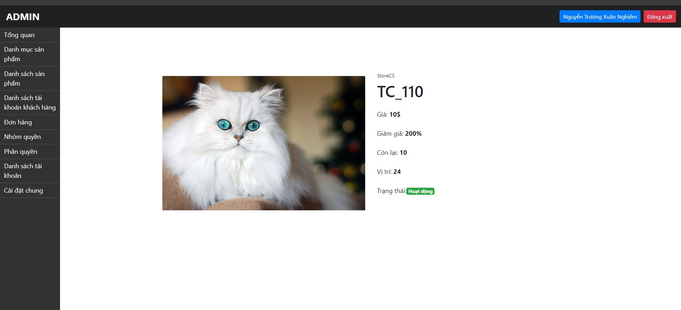 | Tiển Chí Sâm | 29-30/4/2024 | FAIL SAU KIÊM THƯ LẦN 2 (10/5/2024)
TC_125 | Đăng nhập với vai trò ADMIN thành công | Chứ năng Thêm mới sản phẩm với các thông tin chi tiết như sau: +Nhập tiêu đề đúng định dạng (nhiều hơn 5 kí tự và không trùng với tiêu đề đã có trước đó) +Chọn danh mục (danh mục cha/con) +Chọn nổi bật/ko nổi bật +Nhập chi tiết thông tin mô tả +Nhập giá (>0$) +Nhập % giảm giá (>0% và <=100%) +Nhập số lượng (<0) +Upload ảnh (không bắt buộc) +Vị trí (mặc định: Tự động tăng) +Chọn Hoạt động/Dừng hoạt động | 1: Admin truy cập vào trang quản lý "https://storecs.vercel.app/admin/auth/login" 2: Đăng nhập 3: Chọn "Danh sách sản phẩm" 4: Chọn "Thêm mới" 5: Nhập các thông tin chi tiết theo cột Test Description 6: Chọn "Tạo mới" | Lỗi với xuất hiện alert "Value must be greater than or equal to 1" ở hàng số lượng | Tiêu đề: Sản phẩm TC_125 Danh mục: mặc định Nổi bật: mặc định Mô tả: đây là sản phẩm test (TC_125) Giá: 2000 Giảm giá: 2 Số lượng: -1 Ảnh: chọn file ảnh hoặc để trống Vị trí: mặc định Trạng thái: mặc định | Google Chrome Microsoft Edge Fire Fox | PASS |  | Tiển Chí Sâm | 29-30/4/2024
16. Kiểm thử chức năng Chỉnh sửa thông tin chi tiết sản phẩm
HAPPY CASES
TC_126 | Đăng nhập với vai trò ADMIN thành công | Chức năng Chỉnh sửa thông tin chi tiết sản phẩm với các thông tin chi tiết như sau: +Sửa tiêu đề đúng định dạng (nhiều hơn 5 kí tự và không trùng với tiêu đề đã tồn tại) +Chọn danh mục (danh mục cha/con) +Chọn nổi bật/ko nổi bật +Sửa chi tiết thông tin mô tả +Sửa giá (>0$) +Sửa % giảm giá (>0%) +Sửa số lượng (>0) +Upload ảnh (không bắt buộc) + Vị trí (mặc định: Tự động tăng) +Chọn Hoạt động/Dừng hoạt động | 1: Admin truy cập vào trang quản lý "https://storecs.vercel.app/admin/auth/login" 2: Đăng nhập 3: Chọn "Danh sách sản phẩm" 4: Chọn "Sửa" 5: Nhập các thông tin sửa theo cột Test Description 6: Chọn "Cập nhập" | Thay đổi dữ liệu thành công Quay lại trang danh sách sản phẩm Xuất hiện thông báo "Cập nhật sản phẩm thành công" hiển thị dữ liệu đã thay đổi của sản phẩm mới chỉnh sửa | Tiêu đề: Sản phẩm TC_126 Danh mục: mặc định Nổi bật: mặc định Mô tả: Đây là sản phẩm test (TC_126) Giá: 3000 Giảm giá: 3 Số lượng:30 Ảnh: mặc định Vị trí: mặc định Trạng thái: mặc định | Google Chrome Microsoft Edge Fire Fox | PASS |  | Tiển Chí Sâm | 29-30/4/2024
TC_127 | Đăng nhập với vai trò ADMIN thành công | Chức năng Chỉnh sửa thông tin chi tiết sản phẩm với các thông tin chi tiết như sau: +Sửa tiêu đề đúng định dạng (nhiều hơn 5 kí tự và không trùng với tiêu đề đã tồn tại) +Chọn danh mục (danh mục cha/con) +Chọn nổi bật/ko nổi bật +Sửa chi tiết thông tin mô tả (Để trống) +Sửa giá (>0$) +Sửa % giảm giá (>0%) +Sửa số lượng (>0) +Upload ảnh (không bắt buộc) +Vị trí (mặc định: Tự động tăng) +Chọn Hoạt động/Dừng hoạt động | 1: Admin truy cập vào trang quản lý "https://storecs.vercel.app/admin/auth/login" 2: Đăng nhập 3: Chọn "Danh sách sản phẩm" 4: Chọn "Sửa" 5: Nhập các thông tin sửa theo cột Test Description 6: Chọn "Cập nhập" | Thay đổi dữ liệu thành công Quay lại trang danh sách sản phẩm Xuất hiện thông báo "Cập nhật sản phẩm thành công" hiển thị dữ liệu đã thay đổi của sản phẩm mới chỉnh sửa | Tiêu đề: Sản phẩm TC_127 Danh mục: mặc định Nổi bật: mặc định Mô tả: (trống) Giá: 3000 Giảm giá: 3 Số lượng:30 Ảnh: mặc định Vị trí: mặc định Trạng thái: mặc định | Google Chrome Microsoft Edge Fire Fox | PASS |  | Tiển Chí Sâm | 29-30/4/2024
TC_128 | Đăng nhập với vai trò ADMIN thành công | Chức năng Chỉnh sửa thông tin chi tiết sản phẩm với các thông tin chi tiết như sau: +Sửa tiêu đề đúng định dạng (nhiều hơn 5 kí tự và không trùng với tiêu đề đã tồn tại) +Chọn danh mục (danh mục cha/con) +Chọn nổi bật/ko nổi bật +Sửa chi tiết thông tin mô tả (Để trống) +Sửa giá (>0$) +Sửa % giảm giá (>0%) +Sửa số lượng (>0) +Upload ảnh (không bắt buộc) +Sửa Vị trí (>0) +Chọn Hoạt động/Dừng hoạt động | 1: Admin truy cập vào trang quản lý "https://storecs.vercel.app/admin/auth/login" 2: Đăng nhập 3: Chọn "Danh sách sản phẩm" 4: Chọn "Sửa" 5: Nhập các thông tin sửa theo cột Test Description 6: Chọn "Cập nhập" | Thay đổi dữ liệu thành công Quay lại trang danh sách sản phẩm Xuất hiện thông báo "Cập nhật sản phẩm thành công" hiển thị dữ liệu đã thay đổi của sản phẩm mới chỉnh sửa | Tiêu đề: Sản phẩm TC_128 Danh mục: mặc định Nổi bật: mặc định Mô tả: (trống) Giá: 3000 Giảm giá: 3 Số lượng:30 Ảnh: mặc định Vị trí: 28 Trạng thái: mặc định | Google Chrome Microsoft Edge Fire Fox | PASS |  | Tiển Chí Sâm | 29-30/4/2024
TC_129 | Đăng nhập với vai trò ADMIN thành công | Chuyển trạng thái Hoạt động -> ko hoạt động (trực tiếp tại trang Danh sách sản phẩm ) | 1: Admin truy cập vào trang quản lý "https://storecs.vercel.app/admin/auth/login" 2: Đăng nhập 3: Chọn "Danh sách sản phẩm" 4: Chọn thay đổi trạng thái Hoạt động -> Không hoạt động tại cột Trạng thái | Thay đổi dữ liệu thành công Xuất hiện thông báo "Cập nhật trạng thái thành công" hiển thị dữ liệu đã thay đổi của sản phẩm mới chỉnh sửa | Trạng thái: ấn vào nút hoạt động để chuyển sang dừng hoạt động | Google Chrome Microsoft Edge Fire Fox | PASS |  | Tiển Chí Sâm | 29-30/4/2024
TC_130 | Đăng nhập với vai trò ADMIN thành công | Chuyển trạng thái Không hoạt động -> Hoạt động (trực tiếp tại trang Danh sách sản phẩm ) | 1: Admin truy cập vào trang quản lý "https://storecs.vercel.app/admin/auth/login" 2: Đăng nhập 3: Chọn "Danh sách sản phẩm" 4: Chọn thay đổi trạng thái Không hoạt động -> Hoạt động tại cột Trạng thái | Thay đổi dữ liệu thành công Xuất hiện thông báo "Cập nhật trạng thái thành công" hiển thị dữ liệu đã thay đổi của sản phẩm mới chỉnh sửa | Trạng thái: ấn vào nút dừng hoạt động để chuyển sang hoạt động | Google Chrome Microsoft Edge Fire Fox | PASS |  | Tiển Chí Sâm | 29-30/4/2024
TC_131 | Đăng nhập với vai trò ADMIN thành công | Chuyển trạng thái Hoạt động -> ko hoạt động (tại trang chỉnh sửa chi tiết Danh sách sản phẩm ) | 1: Admin truy cập vào trang quản lý "https://storecs.vercel.app/admin/auth/login" 2: Đăng nhập 3: Chọn "Danh sách sản phẩm" 4: Chọn sản phẩm có trạng thái "Đang hoạt động" 5: Chọn "Sửa" 6: Nhập các thông tin sửa hợp lệ 7. Chọn Không hoạt động 8: Chọn "Cập nhập" | Thay đổi dữ liệu thành công Quay lại trang danh sách sản phẩm Xuất hiện thông báo "Cập nhật sản phẩm thành công" hiển thị dữ liệu đã thay đổi của sản phẩm mới chỉnh sửa | Tiêu đề: mặc định Danh mục: mặc định Nổi bật: mặc định Mô tả: mặc định Giá: mặc định Giảm giá: mặc định Số lượng:mặc định Ảnh: mặc định Vị trí: mặc định Trạng thái: click chọn ô dừng hoạt động | Google Chrome Microsoft Edge Fire Fox | PASS |  | Tiển Chí Sâm | 29-30/4/2024
TC_132 | Đăng nhập với vai trò ADMIN thành công | Chuyển trạng thái Không hoạt động -> Hoạt động (tại trang chỉnh sửa chi tiết Danh sách sản phẩm ) | 1: Admin truy cập vào trang quản lý "https://storecs.vercel.app/admin/auth/login" 2: Đăng nhập 3: Chọn "Danh sách sản phẩm" 4: Chọn sản phẩm có trạng thái "Dừng hoạt động" 5: Chọn "Sửa" 6: Nhập các thông tin sửa hợp lệ 7. Chọn Hoạt động 8: Chọn "Cập nhập" | Thay đổi dữ liệu thành công Quay lại trang danh sách sản phẩm Xuất hiện thông báo "Cập nhật sản phẩm thành công" hiển thị dữ liệu đã thay đổi của sản phẩm mới chỉnh sửa | Tiêu đề: mặc định Danh mục: mặc định Nổi bật: mặc định Mô tả: mặc định Giá: mặc định Giảm giá: mặc định Số lượng:mặc định Ảnh: mặc định Vị trí: mặc định Trạng thái: click chọn ô hoạt động | Google Chrome Microsoft Edge Fire Fox | PASS |  | Tiển Chí Sâm | 29-30/4/2024
NEGATIVE CASES
TC_133 | Đăng nhập với vai trò ADMIN thành công | Chứ năng Sửa thông tin chi tiết sản phẩm với các thông tin chi tiết sau: +Xóa tiêu đề +Chọn danh mục (danh mục cha/con) +Chọn nổi bật/ko nổi bật +Nhập chi tiết thông tin mô tả +Sửa Nhập giá (>0$) +Sửa % giảm giá (>0% và <=100%) +Sửa số lượng (>0) +Upload ảnh (không bắt buộc) +Vị trí (mặc định: Tự động tăng) +Chọn Hoạt động/Dừng hoạt động | 1: Admin truy cập vào trang quản lý "https://storecs.vercel.app/admin/auth/login" 2: Đăng nhập 3: Chọn "Danh sách sản phẩm" 4: Chọn "Sửa" 5: Nhập các thông tin sửa theo cột Test Description 6. Chọn Hoạt động 7: Chọn "Cập nhập" | Lỗi và xuất hiện alert "Please fill out this field" ở hàng tiêu đề | Tiêu đề: (trống) Danh mục: mặc định Nổi bật: mặc định Mô tả: mặc định Giá: 3000 Giảm giá: 3 Số lượng:30 Ảnh: mặc định Vị trí: mặc định Trạng thái: click chọn ô hoạt động | Google Chrome Microsoft Edge Fire Fox | PASS |  | Tiển Chí Sâm | 29-30/4/2024
TC_134 | Đăng nhập với vai trò ADMIN thành công | Chứ năng Sửa thông tin chi tiết sản phẩm với các thông tin chi tiết sau: +Sửa tiêu đề không hợp lệ (Ít hơn 5 kí tự) +Chọn danh mục (danh mục cha/con) +Chọn nổi bật/ko nổi bật +Nhập chi tiết thông tin mô tả +Sửa Nhập giá (>0$) +Sửa % giảm giá (>0% và <=100%) +Sửa số lượng (>0) +Upload ảnh (không bắt buộc) +Vị trí (mặc định: Tự động tăng) +Chọn Hoạt động/Dừng hoạt động | 1: Admin truy cập vào trang quản lý "https://storecs.vercel.app/admin/auth/login" 2: Đăng nhập 3: Chọn "Danh sách sản phẩm" 4: Chọn "Sửa" 5: Nhập các thông tin sửa theo cột Test Description 6. Chọn Hoạt động 7: Chọn "Cập nhập" | Lỗi và xuất hiện thông báo "Tiêu đề sản phẩm phải ít nhất 5 kí tự" | Tiêu đề: T134 Danh mục: mặc định Nổi bật: mặc định Mô tả: mặc định Giá: 3000 Giảm giá: 3 Số lượng:30 Ảnh: mặc định Vị trí: mặc định Trạng thái: click chọn ô hoạt động | Google Chrome Microsoft Edge Fire Fox | PASS |  | Tiển Chí Sâm | 29-30/4/2024
TC_135 | Đăng nhập với vai trò ADMIN thành công | Chứ năng Sửa thông tin chi tiết sản phẩm với các thông tin chi tiết sau: +Sửa tiêu đề không hợp lệ (Trùng với tiêu đề đã tồn tại) +Chọn danh mục (danh mục cha/con) +Chọn nổi bật/ko nổi bật +Nhập chi tiết thông tin mô tả +Sửa Nhập giá (>0$) +Sửa % giảm giá (>0% và <=100%) +Sửa số lượng (>0) +Upload ảnh (không bắt buộc) +Vị trí (mặc định: Tự động tăng) +Chọn Hoạt động/Dừng hoạt động | 1: Admin truy cập vào trang quản lý "https://storecs.vercel.app/admin/auth/login" 2: Đăng nhập 3: Chọn "Danh sách sản phẩm" 4: Chọn "Sửa" 5: Nhập các thông tin sửa theo cột Test Description 6. Chọn Hoạt động 7: Chọn "Cập nhập" | none | Tiêu đề: TC_135 Danh mục: mặc định Nổi bật: mặc định Mô tả: mặc định Giá: 3000 Giảm giá: 3 Số lượng:30 Ảnh: mặc định Vị trí: mặc định Trạng thái: click chọn ô hoạt động | Google Chrome Microsoft Edge Fire Fox | FAIL (Vẫn bị trùng tiêu đề) | 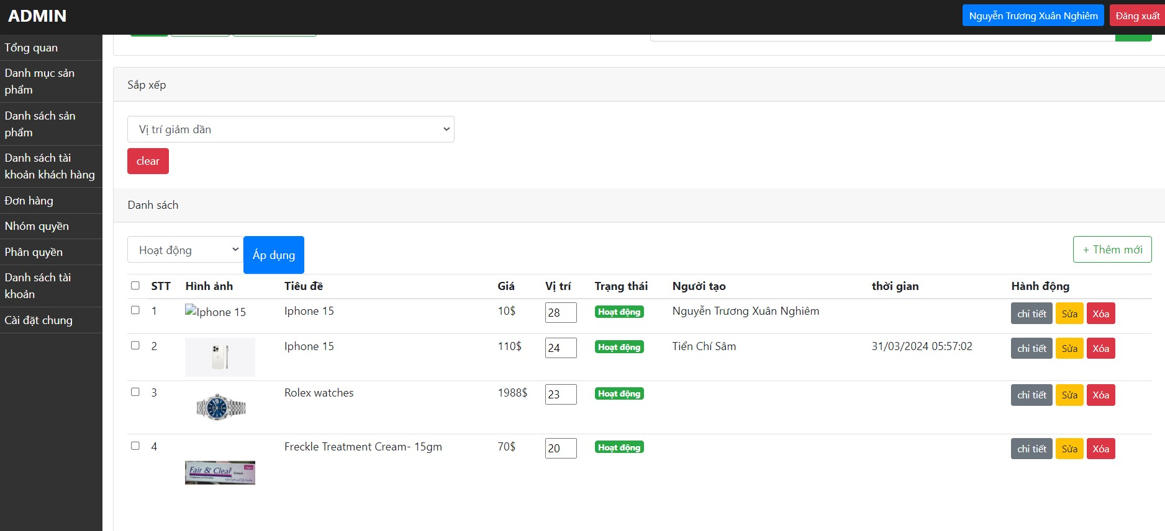 | Tiển Chí Sâm | 29-30/4/2024 | FAIL SAU KIỂM THỬ LÂN 2 (10/5/2024)
TC_136 | Đăng nhập với vai trò ADMIN thành công | Chứ năng Sửa thông tin chi tiết sản phẩm với các thông tin chi tiết sau: +Sửa tiêu đề hợp lệ (nhiều hơn 5 kí tự và không trùng với tiêu đề đã tồn tại) +Chọn danh mục (danh mục cha/con) +Chọn nổi bật/ko nổi bật +Nhập chi tiết thông tin mô tả +Sửa Nhập giá (<0$) +Sửa % giảm giá (>0% và <=100%) +Sửa số lượng (>0) +Upload ảnh (không bắt buộc) +Vị trí (mặc định: Tự động tăng) +Chọn Hoạt động/Dừng hoạt động | 1: Admin truy cập vào trang quản lý "https://storecs.vercel.app/admin/auth/login" 2: Đăng nhập 3: Chọn "Danh sách sản phẩm" 4: Chọn "Sửa" 5: Nhập các thông tin sửa theo cột Test Description 6. Chọn Hoạt động 7: Chọn "Cập nhập" | Lỗi với xuất hiện alert "Value must be greater than or equal to 1" ở hàng giá | Tiêu đề: TC_136 Danh mục: mặc định Nổi bật: mặc định Mô tả: mặc định Giá: -1 Giảm giá: 3 Số lượng:30 Ảnh: mặc định Vị trí: mặc định Trạng thái: click chọn ô hoạt động | Google Chrome Microsoft Edge Fire Fox | PASS |  | Tiển Chí Sâm | 29-30/4/2024
TC_137 | Đăng nhập với vai trò ADMIN thành công | Chứ năng Sửa thông tin chi tiết sản phẩm với các thông tin chi tiết sau: +Sửa tiêu đề hợp lệ (nhiều hơn 5 kí tự và không trùng với tiêu đề đã tồn tại) +Chọn danh mục (danh mục cha/con) +Chọn nổi bật/ko nổi bật +Nhập chi tiết thông tin mô tả +Sửa Nhập giá (>0$) +Sửa % giảm giá (< 0%) +Sửa số lượng (>0) +Upload ảnh (không bắt buộc) +Vị trí (mặc định: Tự động tăng) +Chọn Hoạt động/Dừng hoạt động | 1: Admin truy cập vào trang quản lý "https://storecs.vercel.app/admin/auth/login" 2: Đăng nhập 3: Chọn "Danh sách sản phẩm" 4: Chọn "Sửa" 5: Nhập các thông tin sửa theo cột Test Description 6. Chọn Hoạt động 7: Chọn "Cập nhập" | Lỗi với xuất hiện alert "Value must be greater than or equal to 1" ở hàng giảm giá | Tiêu đề: TC_137 Danh mục: mặc định Nổi bật: mặc định Mô tả: mặc định Giá: 3000 Giảm giá: -1 Số lượng:30 Ảnh: mặc định Vị trí: mặc định Trạng thái: click chọn ô hoạt động | Google Chrome Microsoft Edge Fire Fox | PASS |  | Tiển Chí Sâm | 29-30/4/2024
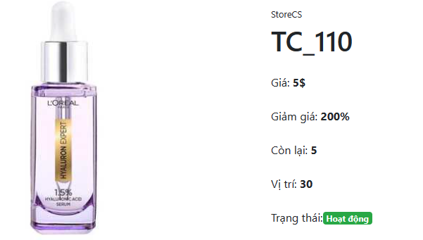
TC_138 | Đăng nhập với vai trò ADMIN thành công | Chứ năng Sửa thông tin chi tiết sản phẩm với các thông tin chi tiết sau: +Sửa tiêu đề hợp lệ (nhiều hơn 5 kí tự và không trùng với tiêu đề đã tồn tại) +Chọn danh mục (danh mục cha/con) +Chọn nổi bật/ko nổi bật +Nhập chi tiết thông tin mô tả +Sửa Nhập giá (>0$) +Sửa % giảm giá (>100%) +Sửa số lượng (>0) +Upload ảnh (không bắt buộc) +Vị trí (mặc định: Tự động tăng) +Chọn Hoạt động/Dừng hoạt động | 1: Admin truy cập vào trang quản lý "https://storecs.vercel.app/admin/auth/login" 2: Đăng nhập 3: Chọn "Danh sách sản phẩm" 4: Chọn "Sửa" 5: Nhập các thông tin sửa theo cột Test Description 6. Chọn Hoạt động 7: Chọn "Cập nhập" | Lỗi với xuất hiện alert "Value must be less than or equal to 100" ở hàng giảm giá | Tiêu đề: TC_138 Danh mục: mặc định Nổi bật: mặc định Mô tả: mặc định Giá: 3000 Giảm giá:101 Số lượng:30 Ảnh: mặc định Vị trí: mặc định Trạng thái: click chọn ô hoạt động | Google Chrome Microsoft Edge Fire Fox | FAIL (Vẫn nhập đc giảm giá > 100%) |  | Tiển Chí Sâm | 29-30/4/2024 | FAIL SAU KIỂM THỬ LÂN 2 (10/5/2024)
TC_139 | Đăng nhập với vai trò ADMIN thành công | Chứ năng Sửa thông tin chi tiết sản phẩm với các thông tin chi tiết sau: +Sửa tiêu đề hợp lệ (nhiều hơn 5 kí tự và không trùng với tiêu đề đã tồn tại) +Chọn danh mục (danh mục cha/con) +Chọn nổi bật/ko nổi bật +Nhập chi tiết thông tin mô tả +Sửa Nhập giá (>0$) +Sửa % giảm giá (>0% và <=100%) +Sửa số lượng (<0) +Upload ảnh (không bắt buộc) +Vị trí (mặc định: Tự động tăng) +Chọn Hoạt động/Dừng hoạt động | 1: Admin truy cập vào trang quản lý "https://storecs.vercel.app/admin/auth/login" 2: Đăng nhập 3: Chọn "Danh sách sản phẩm" 4: Chọn "Sửa" 5: Nhập các thông tin sửa theo cột Test Description 6. Chọn Hoạt động 7: Chọn "Cập nhập" | Lỗi với xuất hiện alert "Value must be greater than or equal to 0" ở hàng số lượng | Tiêu đề: TC_139 Danh mục: mặc định Nổi bật: mặc định Mô tả: mặc định Giá: 3000 Giảm giá:101 Số lượng:-1 Ảnh: mặc định Vị trí: mặc định Trạng thái: click chọn ô hoạt động | Google Chrome Microsoft Edge Fire Fox | PASS |  | Tiển Chí Sâm | 29-30/4/2024
17. Kiểm thử chức năng Xóa sản phẩm
HAPPY CASES
TC_140 | Đăng nhập với vai trò ADMIN thành công | Xóa sản phẩm tồn tại trong danh sách | 1: Admin truy cập vào trang quản lý "https://storecs.vercel.app/admin/auth/login" 2: Đăng nhập 3: Chọn "Danh sách sản phẩm" 4: Chọn "Xóa" 5: Chọn "OK" => Xác nhận xóa | Xóa sản phẩm đó khỏ danh sách sản phẩm | None | Google Chrome Microsoft Edge Fire Fox | PASS |  | Tiển Chí Sâm | 29-30/4/2024
NEGATIVE CASES
TC_141 | Hai admin đồng thời thực hiện xóa 1 sản phẩm cùng lúc | Xóa sản phẩm tồn tại trong danh sách | 1: Admin 1 và Admin 2 cùng đăng nhập vào hệ thống quản lý cùng 1 thời điểm 2: Admin 1 xóa thành công 1 sản phẩm 3: Admin 2 thực hiện xóa sản phẩm đã được Admin 1 vừa thực hiện xóa | Tại màn hình danh sách sản phẩm của Admin 2 hiện thông báo: "sản phẩm ko tồn tại, ko thể xóa" | None | Google Chrome Microsoft Edge Fire Fox | FAIL (Admin 2 vẫn xóa được) | DEMO trực tiếp | Tiển Chí Sâm | 29-30/4/2024 | PASS SAU KIỂM THƯ LÂN 2 (11/5/2024)
TC_142 | Hai admin đồng thời thực hiện đăng nhập vào trang quản lý sản phẩm. Admin 1 thực hiện xóa sản phẩm. Admin 2 sửa sản phẩm vừa xóa bởi Admin 1 | Xóa sản phẩm tồn tại trong danh sách | 1: Admin 1 và Admin 2 cùng đăng nhập vào hệ thống quản lý cùng 1 thời điểm 2: Admin 1 "xóa" thành công 1 sản phẩm 3: Admin 2 thực hiện "sửa" sản phẩm đã được Admin 1 vừa thực hiện "xóa" | Tại màn hình danh sách sản phẩm của Admin 2 hiện thông báo: "hiện thông báo sản phẩm đã xóa, ko thể sửa" | None | Google Chrome Microsoft Edge Fire Fox | FAIL (Admin 2 không sửa được nhưng thông báo hiện ra sai nội dung "Internal Server Error") | DEMO trực tiếp | Tiển Chí Sâm | 29-30/4/2024 | PASS SAU KIỂM THƯ LÂN 2 (11/5/2024)
18. Kiểm thử chức năng Tìm kiếm khách hàng
HAPPY CASES
TC_143 | Đăng nhập với vai trò ADMIN thành công | Chức năng tìm kiếm khách hàng với ô tìm kiếm không chứa từ khóa | 1: Admin truy cập vào trang quản lý "https://storecs.vercel.app/admin/auth/login" 2: Đăng nhập 3: Chọn "Danh sách tài khoản khách hàng" 4: Không nhập từ khóa vào ô tìm kiếm 5: Chọn "Tìm" | Trả về tất cả các khách hàng hiện có trong database | Keyword: blank | Google Chrome Microsoft Edge Fire Fox | PASS |  | Tiển Chí Sâm | 2/5/2024
TC_144 | Đăng nhập với vai trò ADMIN thành công | Chức năng tìm kiếm khách hàng với ô tìm kiếm chứa 1 kí tự bất kì xuất hiện trong tên khách hàng | 1: Admin truy cập vào trang quản lý "https://storecs.vercel.app/admin/auth/login" 2: Đăng nhập 3: Chọn "Danh sách tài khoản khách hàng" 4: Nhập 1 kí tự bất kì xuất hiện trong tên khách hàng 5: Chọn "Tìm" | Trả về các khách hàng có chứa kí tự đó như đã nhập ở thanh tìm kiếm | Keyword: "S" (Sâm) | Google Chrome Microsoft Edge Fire Fox | PASS |  | Tiển Chí Sâm | 2/5/2024
TC_145 | Đăng nhập với vai trò ADMIN thành công | Chức năng tìm kiếm khách hàng với ô tìm kiếm chứa 1 chuỗi kí tự liên tiếp xuất hiện trong tên khách hàng | 1: Admin truy cập vào trang quản lý "https://storecs.vercel.app/admin/auth/login" 2: Đăng nhập 3: Chọn "Danh sách tài khoản khách hàng" 4: Nhập 1 chuỗi kí tự liên tiếp xuất hiện trong tên khách hàng 5: Chọn "Tìm" | Trả về các khách hàng có chứa chuỗi kí tự đó như đã nhập ở thanh tìm kiếm | Keyword: "Ngh" (Nghiêm) | Google Chrome Microsoft Edge Fire Fox | PASS |  | Tiển Chí Sâm | 2/5/2024
TC_146 | Đăng nhập với vai trò ADMIN thành công | Chức năng tìm kiếm khách hàng với ô tìm kiếm chứa tên chính xác khách hàng cần tìm | 1: Admin truy cập vào trang quản lý "https://storecs.vercel.app/admin/auth/login" 2: Đăng nhập 3: Chọn "Danh sách tài khoản khách hàng" 4: Nhập tên chính xác khách hàng cần tìm 5: Chọn "Tìm" | Trả về chính xác theo tên khách hàng như đã nhập ở thanh tìm kiếm | Keyword: "Tiển Chí Sâm" | Google Chrome Microsoft Edge Fire Fox | PASS |  | Tiển Chí Sâm | 2/5/2024
NEGATIVE CASES
TC_147 | Đăng nhập với vai trò ADMIN thành công | Chức năng tìm kiếm khách hàng với ô tìm kiếm chứa 1 kí tự bất kì không xuất hiện trong tên khách hàng | 1: Admin truy cập vào trang quản lý "https://storecs.vercel.app/admin/auth/login" 2: Đăng nhập 3: Chọn "Danh sách tài khoản khách hàng" 4: Nhập 1 kí tự bất kì không xuất hiện trong tên khách hàng vào ô tìm kiếm 5: Chọn "Tìm" | Trả về kết quả "Không tìm thấy khách hàng nào" | Keyword: "z" | Google Chrome Microsoft Edge Fire Fox | PASS |  | Tiển Chí Sâm | 2/5/2024
TC_148 | Đăng nhập với vai trò ADMIN thành công | Chức năng tìm kiếm khách hàng với ô tìm kiếm chứa 1 chuỗi kí tự liên tiếp không xuất hiện trong tên khách hàng | 1: Admin truy cập vào trang quản lý "https://storecs.vercel.app/admin/auth/login" 2: Đăng nhập 3: Chọn "Danh sách tài khoản khách hàng" 4: Nhập 1 chuỗi kí tự liên tiếp không xuất hiện trong tên khách hàng vào ô tìm kiếm 5: Chọn "Tìm" | Trả về kết quả "Không tìm thấy khách hàng nào" | Keyword: "exe" | Google Chrome Microsoft Edge Fire Fox | PASS |  | Tiển Chí Sâm | 2/5/2024
TC_149 | Đăng nhập với vai trò ADMIN thành công | Chức năng tìm kiếm khách hàng với ô tìm kiếm chứa tên khách hàng không có trong danh sách | 1: Admin truy cập vào trang quản lý "https://storecs.vercel.app/admin/auth/login" 2: Đăng nhập 3: Chọn "Danh sách tài khoản khách hàng" 4: Nhập tên chính xác 1 khách hàng không có trong danh sách vào ô tìm kiếm 5: Chọn "Tìm" | Trả về kết quả "Không tìm thấy khách hàng nào" | Keyword: "Mercedes" | Google Chrome Microsoft Edge Fire Fox | PASS |  | Tiển Chí Sâm | 2/5/2024
TC_150 | Đăng nhập với vai trò ADMIN thành công | Chức năng tìm kiếm khách hàng với ô tìm kiếm chứa các kí tự là khoảng trắng | 1: Admin truy cập vào trang quản lý "https://storecs.vercel.app/admin/auth/login" 2: Đăng nhập 3: Chọn "Danh sách tài khoản khách hàng" 4: Nhập các kí tự là các khoảng trắng vào ô tìm kiếm 5: Chọn "Tìm" | Trả về kết quả "Không tìm thấy khách hàng nào" | Keyword: " " | Google Chrome Microsoft Edge Fire Fox | PASS |  | Tiển Chí Sâm | 2/5/2024
19. Kiểm thử chức năng Bộ lọc khách hàng
TC_151 | Đăng nhập với vai trò ADMIN thành công Ô tìm kiếm để trống | Chức năng Lọc sản phẩm với chọn "Tất cả" | 1: Admin truy cập vào trang quản lý "https://storecs.vercel.app/admin/auth/login" 2: Đăng nhập 3: Chọn "Danh sách tài khoản khách hàng" 4: Tại nhóm chức năng Bộ lọc và tìm kiếm 5: Chọn "Tất cả" | Hiển thị danh sách tất cả khách hàng | None | Google Chrome Microsoft Edge Fire Fox | PASS |  | Tiển Chí Sâm | 2/5/2024
TC_152 | Đăng nhập với vai trò ADMIN thành công Ô tìm kiếm để trống | Chức năng Lọc sản phẩm với chọn "Hoạt động" | 1: Admin truy cập vào trang quản lý "https://storecs.vercel.app/admin/auth/login" 2: Đăng nhập 3: Chọn "Danh sách tài khoản khách hàng" 4: Tại nhóm chức năng Bộ lọc và tìm kiếm 5: Chọn "Hoạt động" | Hiển thị danh sách tất cả khách hàng đang hoạt động | None | Google Chrome Microsoft Edge Fire Fox | PASS |  | Tiển Chí Sâm | 2/5/2024
TC_153 | Đăng nhập với vai trò ADMIN thành công Ô tìm kiếm để trống | Chức năng Lọc sản phẩm với chọn "Dừng hoạt động" | 1: Admin truy cập vào trang quản lý "https://storecs.vercel.app/admin/auth/login" 2: Đăng nhập 3: Chọn "Danh sách tài khoản khách hàng" 4: Tại nhóm chức năng Bộ lọc và tìm kiếm 5: Chọn "Dừng hoạt động" | Hiển thị danh sách tất cả khách hàng dừng hoạt động | None | Google Chrome Microsoft Edge Fire Fox | PASS |  | Tiển Chí Sâm | 2/5/2024
20. Kiểm thử chức năng Chỉnh sửa trạng thái khách hàng
TC_154 | Đăng nhập với vai trò ADMIN thành công | Chuyển trạng thái Hoạt động -> Không hoạt động | 1: Admin truy cập vào trang quản lý "https://storecs.vercel.app/admin/auth/login" 2: Đăng nhập 3: Chọn "Danh sách tài khoản khách hàng" 4: Chọn thay đổi trạng thái Hoạt động -> Không hoạt động tại cột Trạng thái | Thay đổi dữ liệu thành công Hiển thị thông báo "Cập nhật trạng thái thành công" Trạng thái Hoạt động của tài khoản được chuyển sang Dừng hoạt động trên giao diện | None | Google Chrome Microsoft Edge Fire Fox | PASS |  | Tiển Chí Sâm | 2/5/2024
TC_155 | Đăng nhập với vai trò ADMIN thành công | Chuyển trạng thái Không hoạt động -> Hoạt động | 1: Admin truy cập vào trang quản lý "https://storecs.vercel.app/admin/auth/login" 2: Đăng nhập 3: Chọn "Danh sách tài khoản khách hàng" 4: Chọn thay đổi trạng thái Không hoạt động -> Hoạt động tại cột Trạng thái | Thay đổi dữ liệu thành công Hiển thị thông báo "Cập nhật trạng thái thành công" Trạng thái Dừng hoạt động của tài khoản đã chọn được chuyển sang Hoạt động trên giao diện | None | Google Chrome Microsoft Edge Fire Fox | PASS |  | Tiển Chí Sâm | 2/5/2024
21. Kiểm thử chức năng Xóa tài khoản khách hàng
HAPPY CASES
TC_156 | Đăng nhập với vai trò ADMIN thành công | Xóa khách hàng tồn tại trong danh sách | 1: Admin truy cập vào trang quản lý "https://storecs.vercel.app/admin/auth/login" 2: Đăng nhập 3: Chọn "Danh sách tài khoản khách hàng" 4: Chọn "Xóa" 5: Chọn "OK" => Xác nhận xóa | Xuất hiện thông báo "Xóa khách hàng thành công" Xóa khách hàng đó khỏi danh sách tài khoảng khách hàng | None | Google Chrome Microsoft Edge Fire Fox | PASS |  | Tiển Chí Sâm | 2/5/2024
NEGATIVE CASES
TC_157 | Hai admin đồng thời thực hiện xóa 1 khách hàng cùng lúc | Xóa khách hàng tồn tại trong danh sách | 1: Admin 1 và Admin 2 cùng đăng nhập vào hệ thống quản lý cùng 1 thời điểm 2: Admin 1 xóa thành công 1 khách hàng 3: Admin 2 thực hiện xóa khách hàng đã được Admin 1 vừa thực hiện xóa | Tại màn hình "Danh sách tài khoản khách hàng" của Admin 2 hiện thông báo: "Khách hàng ko tồn tại, ko thể xóa" | None | Google Chrome Microsoft Edge Fire Fox | FAIL (Admin 2 vẫn xóa được) | DEMO trực tiếp | Tiển Chí Sâm | 2/5/2024 | PASS SAU KIỂM THƯ LÂN 2 (11/5/2024)
22. Kiểm thử chức năng Tìm kiếm đơn đặt hàng
HAPPY CASES
TC_158 | Đăng nhập với vai trò ADMIN thành công | Chức năng tìm kiếm đơn hàng với ô tìm kiếm không chứa từ khóa | 1: Admin truy cập vào trang quản lý "https://storecs.vercel.app/admin/auth/login" 2: Đăng nhập 3: Chọn "Danh sách đơn hàng" 3: Không nhập từ khóa vào ô tìm kiếm 5: Chọn "Tìm" | Trả về tất cả các đơn hàng hiện có trong database | Keyword: blank | Google Chrome Microsoft Edge Fire Fox | PASS |  | Tiển Chí Sâm | 9/5/2024
TC_159 | Đăng nhập với vai trò ADMIN thành công | Chức năng tìm kiếm đơn hàng với ô tìm kiếm chứa 1 kí tự bất kì xuất hiện trong tên đơn hàng | 1: Admin truy cập vào trang quản lý "https://storecs.vercel.app/admin/auth/login" 2: Đăng nhập 3: Chọn "Danh sách đơn hàng" 3: Nhập 1 kí tự bất kì xuất hiện trong tên đơn hàng vào ô tìm kiếm 5: Chọn "Tìm" | Trả về các đơn hàng có chứa kí tự đó như đã nhập ở thanh tìm kiếm | Keyword: "N" (Nghiêm, Nguyễn) | Google Chrome Microsoft Edge Fire Fox | PASS |  | Tiển Chí Sâm | 9/5/2024
TC_160 | Đăng nhập với vai trò ADMIN thành công | Chức năng tìm kiếm đơn hàng với ô tìm kiếm chứa 1 chuỗi kí tự liên tiếp xuất hiện trong tên đơn hàng | 1: Admin truy cập vào trang quản lý "https://storecs.vercel.app/admin/auth/login" 2: Đăng nhập 3: Chọn "Danh sách đơn hàng" 3: Nhập 1 chuỗi kí tự liên tiếp xuất hiện trong tên đơn hàng vào ô tìm kiếm 5: Chọn "Tìm" | Trả về các đơn hàng có chứa chuỗi kí tự đó như đã nhập ở thanh tìm kiếm | Keyword: "Ngh" (Nghiêm) | Google Chrome Microsoft Edge Fire Fox | PASS |  | Tiển Chí Sâm | 9/5/2024
TC_161 | Đăng nhập với vai trò ADMIN thành công | Chức năng tìm kiếm đơn hàng với ô tìm kiếm chứa tên chính xác đơn hàng cần tìm | 1: Admin truy cập vào trang quản lý "https://storecs.vercel.app/admin/auth/login" 2: Đăng nhập 3: Chọn "Danh sách đơn hàng" 3: Nhập tên chính xác đơn hàng cần tìm vào ô tìm kiếm 5: Chọn "Tìm" | Trả về chính xác theo tên đơn hàng như đã nhập ở thanh tìm kiếm | Keyword: "Nghiêm" (Nghiêm) | Google Chrome Microsoft Edge Fire Fox | PASS |  | Tiển Chí Sâm | 9/5/2024
NEGATIVE CASES
TC_162 | Đăng nhập với vai trò ADMIN thành công | Chức năng tìm kiếm đơn hàng với ô tìm kiếm chứa 1 kí tự bất kì không xuất hiện trong tên đơn hàng | 1: Admin truy cập vào trang quản lý "https://storecs.vercel.app/admin/auth/login" 2: Đăng nhập 3: Chọn "Danh sách đơn hàng" 3: Nhập 1 kí tự bất kì không xuất hiện trong tên đơn hàng vào ô tim kiểm 5: Chọn "Tìm" | Trả về kết quả "Không tìm thấy đơn hàng nào" | Keyword: "@" | Google Chrome Microsoft Edge Fire Fox | PASS |  | Tiển Chí Sâm | 9/5/2024
TC_163 | Đăng nhập với vai trò ADMIN thành công | Chức năng tìm kiếm đơn hàng với ô tìm kiếm chứa 1 chuỗi kí tự liên tiếp không xuất hiện trong tên đơn hàng | 1: Admin truy cập vào trang quản lý "https://storecs.vercel.app/admin/auth/login" 2: Đăng nhập 3: Chọn "Danh sách đơn hàng" 3: Nhập 1 chuỗi kí tự liên tiếp không xuất hiện trong tên đơn hàng vào ô tim kiếm 5: Chọn "Tìm" | Trả về kết quả "Không tìm thấy đơn hàng nào" | Keyword: "exe" | Google Chrome Microsoft Edge Fire Fox | PASS |  | Tiển Chí Sâm | 9/5/2024
TC_164 | Đăng nhập với vai trò ADMIN thành công | Chức năng tìm kiếm đơn hàng với ô tìm kiếm chứa tên đơn hàng không xuất hiện trong cửa hàng | 1: Admin truy cập vào trang quản lý "https://storecs.vercel.app/admin/auth/login" 2: Đăng nhập 3: Chọn "Danh sách đơn hàng" 3: Nhập tên đơn hàng không xuất hiện trong cửa hàng vào ô tìm kiếm 5: Chọn "Tìm" | Trả về kết quả "Không tìm thấy đơn hàng nào" | Keyword: "Mercedes" | Google Chrome Microsoft Edge Fire Fox | PASS |  | Tiển Chí Sâm | 9/5/2024
TC_165 | Đăng nhập với vai trò ADMIN thành công | Chức năng tìm kiếm đơn hàng với ô tìm kiếm chứa các kí tự là khoảng trắng | 1: Admin truy cập vào trang quản lý "https://storecs.vercel.app/admin/auth/login" 2: Đăng nhập 3: Chọn "Danh sách đơn hàng" 3: Nhập các kí tự là khoảng trắng vào ô tìm kiếm 5: Chọn "Tìm" | Trả về kết quả "Không tìm thấy đơn hàng nào" | Keyword: " " | Google Chrome Microsoft Edge Fire Fox | PASS |  | Tiển Chí Sâm | 9/5/2024
23. Kiểm thử chức năng Chỉnh sửa đơn đặt hàng
HAPPY CASES
TC_166 | Đăng nhập với vai trò ADMIN thành công Trạng thái đơn chưa thanh toán | Chức năng chỉnh sửa đơn đặt hàng với các trường dữ liệu được chỉnh sửa theo đúng định dạng như sau: +Họ tên: Ít nhất 8 kí tự và không chứa kí tự đặc biệt +Số điện thoại: Đủ 10 số, không chứa chữ cái, kí tự đặc biệt +Địa chỉ: Đúng định dạng số nhà + tên đường | 1: Admin truy cập vào trang quản lý "https://storecs.vercel.app/admin/auth/login" 2: Đăng nhập 3: Chọn "Danh sách đơn hàng" 4: Chọn "Sửa 5: Sửa các trường thông tin theo cột Test Description 6. Chọn "Cập nhật" | Thay đổi dữ liệu thành công Quay lại trang danh sách hóa đơn Hiển thị lại giao diện các dữ liệu mới | Họ tên: Nguyễn Văn A Số điện thoại: 090548962 Địa chỉ: 97 Võ Vằn Tần | Google Chrome Microsoft Edge Fire Fox | PASS |  | Tiển Chí Sâm | 9/5/2024
TC_167 | Đăng nhập với vai trò ADMIN thành công Trạng thái đơn chưa thanh toán | Chức năng chỉnh sửa đơn đặt hàng với các trường dữ liệu được chỉnh sửa theo đúng định dạng như sau: +Sửa Họ tên: Ít nhất 8 kí tự và không chứa kí tự đặc biệt +Số điện thoại giữ nguyên +Địa chỉ giữ nguyên | 1: Admin truy cập vào trang quản lý "https://storecs.vercel.app/admin/auth/login" 2: Đăng nhập 3: Chọn "Danh sách đơn hàng" 4: Chọn "Sửa 5: Sửa các trường thông tin theo cột Test Description 6. Chọn "Cập nhật" | Thay đổi dữ liệu thành công Quay lại trang danh sách hóa đơn Hiển thị lại giao diện các dữ liệu mới | Họ tên: Nguyễn Văn A Số điện thoại: mặc định Địa chỉ: mặc định | Google Chrome Microsoft Edge Fire Fox | PASS |  | Tiển Chí Sâm | 9/5/2024
TC_168 | Đăng nhập với vai trò ADMIN thành công Trạng thái đơn chưa thanh toán | Chức năng chỉnh sửa đơn đặt hàng với các trường dữ liệu được chỉnh sửa theo đúng định dạng như sau: +Họ tên giữ nguyên +Sửa số điện thoại: Đủ 10 số, không chứa chữ cái, kí tự đặc biệt +Địa chỉ giữ nguyên | 1: Admin truy cập vào trang quản lý "https://storecs.vercel.app/admin/auth/login" 2: Đăng nhập 3: Chọn "Danh sách đơn hàng" 4: Chọn "Sửa 5: Sửa các trường thông tin theo cột Test Description 6. Chọn "Cập nhật" | Thay đổi dữ liệu thành công Quay lại trang danh sách hóa đơn Hiển thị lại giao diện các dữ liệu mới | Họ tên: mặc định Số điện thoại: 090548962 Địa chỉ: mặc định | Google Chrome Microsoft Edge Fire Fox | PASS |  | Tiển Chí Sâm | 9/5/2024
TC_169 | Đăng nhập với vai trò ADMIN thành công Trạng thái đơn chưa thanh toán | Chức năng chỉnh sửa đơn đặt hàng với các trường dữ liệu được chỉnh sửa theo đúng định dạng như sau: +Họ tên giữ nguyên +Số điện thoại giữ nguyên +Sửa Địa chỉ: Đúng định dạng số nhà + tên đường | 1: Admin truy cập vào trang quản lý "https://storecs.vercel.app/admin/auth/login" 2: Đăng nhập 3: Chọn "Danh sách đơn hàng" 4: Chọn "Sửa 5: Sửa các trường thông tin theo cột Test Description 6. Chọn "Cập nhật" | Thay đổi dữ liệu thành công Quay lại trang danh sách hóa đơn Hiển thị lại giao diện các dữ liệu mới | Họ tên: mặc định Số điện thoại: mặc định Địa chỉ: 97 Võ Vằn Tần | Google Chrome Microsoft Edge Fire Fox | PASS |  | Tiển Chí Sâm | 9/5/2024
NEGATIVE CASES
TC_170 | Đăng nhập với vai trò ADMIN thành công Trạng thái đơn chưa thanh toán | Chức năng chỉnh sửa đơn đặt hàng với các trường dữ liệu được chỉnh sửa như sau: +Xóa họ tên +Xóa số điện thoại +Xóa địa chỉ | 1: Admin truy cập vào trang quản lý "https://storecs.vercel.app/admin/auth/login" 2: Đăng nhập 3: Chọn "Danh sách đơn hàng" 3: Chọn "Sửa 5: Sửa các trường thông tin theo cột Test Description 6. Chọn "Cập nhật" | Lỗi và xuất hiện alert"Please fill out this field" ở hàng họ tên | Họ tên: (trống) Số điện thoại: (trống) Địa chỉ: (trống) | Google Chrome Microsoft Edge Fire Fox | PASS |  | Tiển Chí Sâm | 9/5/2024
TC_171 | Đăng nhập với vai trò ADMIN thành công Trạng thái đơn chưa thanh toán | Chức năng chỉnh sửa đơn đặt hàng với các trường dữ liệu được chỉnh sửa như sau: +Xóa họ tên + Giữ nguyên số điện thoại +Giữ nguyên địa chỉ | 1: Admin truy cập vào trang quản lý "https://storecs.vercel.app/admin/auth/login" 2: Đăng nhập 3: Chọn "Danh sách đơn hàng" 4: Chọn "Sửa 5: Sửa các trường thông tin theo cột Test Description 6. Chọn "Cập nhật" | Lỗi và xuất hiện alert"Please fill out this field" ở hàng họ tên | Họ tên: (trống) Số điện thoại: mặc định Địa chỉ: mặc định | Google Chrome Microsoft Edge Fire Fox | PASS |  | Tiển Chí Sâm | 9/5/2024
TC_172 | Đăng nhập với vai trò ADMIN thành công Trạng thái đơn chưa thanh toán | Chức năng chỉnh sửa đơn đặt hàng với các trường dữ liệu được chỉnh sửa như sau: +Sửa họ tên sai định dạng (ít hơn 8 kí tự hoặc chứa kí tự đặc biệt) +Giữ nguyên số điện thoại +Giữ nguyên địa chỉ | 1: Admin truy cập vào trang quản lý "https://storecs.vercel.app/admin/auth/login" 2: Đăng nhập 3: Chọn "Danh sách đơn hàng" 4: Chọn "Sửa 5: Sửa các trường thông tin theo cột Test Description 6. Chọn "Cập nhật" | Lỗi: xuất hiện thông báo"họ và tên ít nhất phải có 8 ký tự " xuất hiện thông báo "Họ và tên không được chứa ký tự đặc biệt" | Họ tên: sa Số điện thoại: (trống) Địa chỉ: (trống) | Google Chrome Microsoft Edge Fire Fox | PASS |  | Tiển Chí Sâm | 9/5/2024
TC_173 | Đăng nhập với vai trò ADMIN thành công Trạng thái đơn chưa thanh toán | Chức năng chỉnh sửa đơn đặt hàng với các trường dữ liệu được chỉnh sửa như sau: +Giữ nguyên họ tên +Xóa số điện thoại +Giữ nguyên địa chỉ | 1: Admin truy cập vào trang quản lý "https://storecs.vercel.app/admin/auth/login" 2: Đăng nhập 3: Chọn "Danh sách đơn hàng" 4: Chọn "Sửa 5: Sửa các trường thông tin theo cột Test Description 6. Chọn "Cập nhật" | Lỗi và xuất hiện alert"Please fill out this field" ở hàng họ tên | Họ tên: mặc định Số điện thoại: (trống) Địa chỉ: mặc định | Google Chrome Microsoft Edge Fire Fox | PASS |  | Tiển Chí Sâm | 9/5/2024
TC_174 | Đăng nhập với vai trò ADMIN thành công Trạng thái đơn chưa thanh toán | Chức năng chỉnh sửa đơn đặt hàng với các trường dữ liệu được chỉnh sửa như sau: +Giữ nguyên họ tên +Sửa số điện thoại sai định dạng (ít hoặc nhiều hơn 10 số hoặc chứa kí tự) +Giữ nguyên địa chỉ | 1: Admin truy cập vào trang quản lý "https://storecs.vercel.app/admin/auth/login" 2: Đăng nhập 3: Chọn "Danh sách đơn hàng" 4: Chọn "Sửa 5: Sửa các trường thông tin theo cột Test Description 6. Chọn "Cập nhật" | Lỗi và xuất hiện thông báo"Số điện thoại không phù hợp" ở hàng Số điện thoại | Họ tên: mặc định Số điện thoại: sad1212 Địa chỉ: mặc định | Google Chrome Microsoft Edge Fire Fox | PASS |  | Tiển Chí Sâm | 9/5/2024
TC_175 | Đăng nhập với vai trò ADMIN thành công Trạng thái đơn chưa thanh toán | Chức năng chỉnh sửa đơn đặt hàng với các trường dữ liệu được chỉnh sửa như sau: +Giữ nguyên họ tên +Giữ nguyên số điện thoại + Xóa địa chỉ | 1: Admin truy cập vào trang quản lý "https://storecs.vercel.app/admin/auth/login" 2: Đăng nhập 3: Chọn "Danh sách đơn hàng" 4: Chọn "Sửa 5: Sửa các trường thông tin theo cột Test Description 6. Chọn "Cập nhật" | Lỗi và xuất hiện alert"Please fill out this field" ở hàng địa chỉ | Họ tên: mặc định Số điện thoại: mặc định Địa chỉ: (trống) | Google Chrome Microsoft Edge Fire Fox | PASS |  | Tiển Chí Sâm | 9/5/2024
TC_176 | Đăng nhập với vai trò ADMIN thành công Trạng thái đơn đã thanh toán | None | 1: Admin truy cập vào trang quản lý "https://storecs.vercel.app/admin/auth/login" 2: Đăng nhập 3: Chọn "Danh sách đơn hàng" 4: Chọn đơn hàng ở trạng thái "Đã thanh toán" 5: Chọn "Sửa" | Hiện thông báo "Không thể sửa vì đơn hàng đã xử lý" | none | Google Chrome Microsoft Edge Fire Fox | PASS |  | Tiển Chí Sâm | 9/5/2024
24. Kiểm thử chức năng Thêm nhóm quyền
HAPPY CASES
TC_177 | Đăng nhập với vai trò ADMIN thành công | Chứ năng thêm nhóm quyền với các thông tin chi tiết được nhập đúng định dạng sau: +Tiêu đề: Nhiều hơn 5 kí tự và không trùng với tiêu đề đang tồn tại + Mô tả: Nhập nhiều hớn 10 kí tự | 1: Admin truy cập vào trang quản lý "https://storecs.vercel.app/admin/auth/login" 2: Đăng nhập 3: Chọn "Nhóm quyền" 4: Chọn "Thêm mới" 5: Nhập các trường thông tin Nhóm quyền theo đúng định dạng 6: Chọn "Tạo mới" | Thêm mới dữ liệu thành công Quay lại trang danh sách nhóm quyền Hiển thị thêm quyền mới được thêm | Tiêu đề: Quyền test (TC_177) Mô tả: Đây là nhóm quyền để kiểm thử TC_177 | Google Chrome Microsoft Edge Fire Fox | PASS |  | Tiển Chí Sâm | 27/4/2024 | Note: khi thành công thì quyền mới xuất hiện trong mục phân quyền khi thêm tài khoản thuộc phía quản lý, admin
NEGATIVE CASES
TC_178 | Đăng nhập với vai trò ADMIN thành công | Chứ năng thêm nhóm quyền với các thông tin chi tiết được nhập như sau: +Để trống ô tiêu đề +Nhập Mô tả đúng định dạng | 1: Admin truy cập vào trang quản lý "https://storecs.vercel.app/admin/auth/login" 2: Đăng nhập 3: Chọn "Nhóm quyền" 4: Chọn "Thêm mới" 5: Nhập các trường thông tin Nhóm quyền theo đúng định dạng 6: Chọn "Tạo mới" | Lỗi và xuất hiện alert "Please fill out this field" ở hàng tiêu đề | Tiêu đề: (trống) Mô tả: Đây là nhóm quyền để kiểm thử TC_178 | Google Chrome Microsoft Edge Fire Fox | PASS |  | Tiển Chí Sâm | 27/4/2024
TC_179 | Đăng nhập với vai trò ADMIN thành công | Chứ năng thêm nhóm quyền với các thông tin chi tiết được nhập như sau: +Để trống ô tiêu đề +Để trống ô Mô tả | 1: Admin truy cập vào trang quản lý "https://storecs.vercel.app/admin/auth/login" 2: Đăng nhập 3: Chọn "Nhóm quyền" 4: Chọn "Thêm mới" 5: Nhập các trường thông tin Nhóm quyền theo đúng định dạng 6: Chọn "Tạo mới" | Lỗi và xuất hiện alert "Please fill out this field" ở hàng tiêu đề | Tiêu đề: (trống) Mô tả: (trống) | Google Chrome Microsoft Edge Fire Fox | PASS |  | Tiển Chí Sâm | 27/4/2024
TC_180 | Đăng nhập với vai trò ADMIN thành công | Chứ năng thêm nhóm quyền với các thông tin chi tiết được nhập như sau: +Nhập tiêu đề sai định dạng (Ít hơn 5 kí tự) +Nhập Mô tả đúng định dạng | 1: Admin truy cập vào trang quản lý "https://storecs.vercel.app/admin/auth/login" 2: Đăng nhập 3: Chọn "Nhóm quyền" 4: Chọn "Thêm mới" 5: Nhập các trường thông tin Nhóm quyền theo đúng định dạng 6: Chọn "Tạo mới" | Lỗi và xuất hiện thông báo "Tiêu đề phải có ít nhất 5 ký tự" | Tiêu đề: T180 Mô tả: (trống) | Google Chrome Microsoft Edge Fire Fox | PASS |  | Tiển Chí Sâm | 27/4/2024
TC_181 | Đăng nhập với vai trò ADMIN thành công | Chứ năng thêm nhóm quyền với các thông tin chi tiết được nhập như sau: +Nhập tiêu đề sai định dạng (trùng với tiêu đề đang tồn tại) +Nhập Mô tả đúng định dạng | 1: Admin truy cập vào trang quản lý "https://storecs.vercel.app/admin/auth/login" 2: Đăng nhập 3: Chọn "Nhóm quyền" 4: Chọn "Thêm mới" 5: Nhập các trường thông tin Nhóm quyền theo đúng định dạng 6: Chọn "Tạo mới" | Lỗi và xuất hiện thông báo "Tiêu đề bị trùng với tiêu đề khác" | Tiêu đề: Quyền test (TC_181) Mô tả: Đây là nhóm quyền để kiểm thử TC_181 | Google Chrome Microsoft Edge Fire Fox | FAIL (Tiêu đề bị trùng vẫn tạo được) | 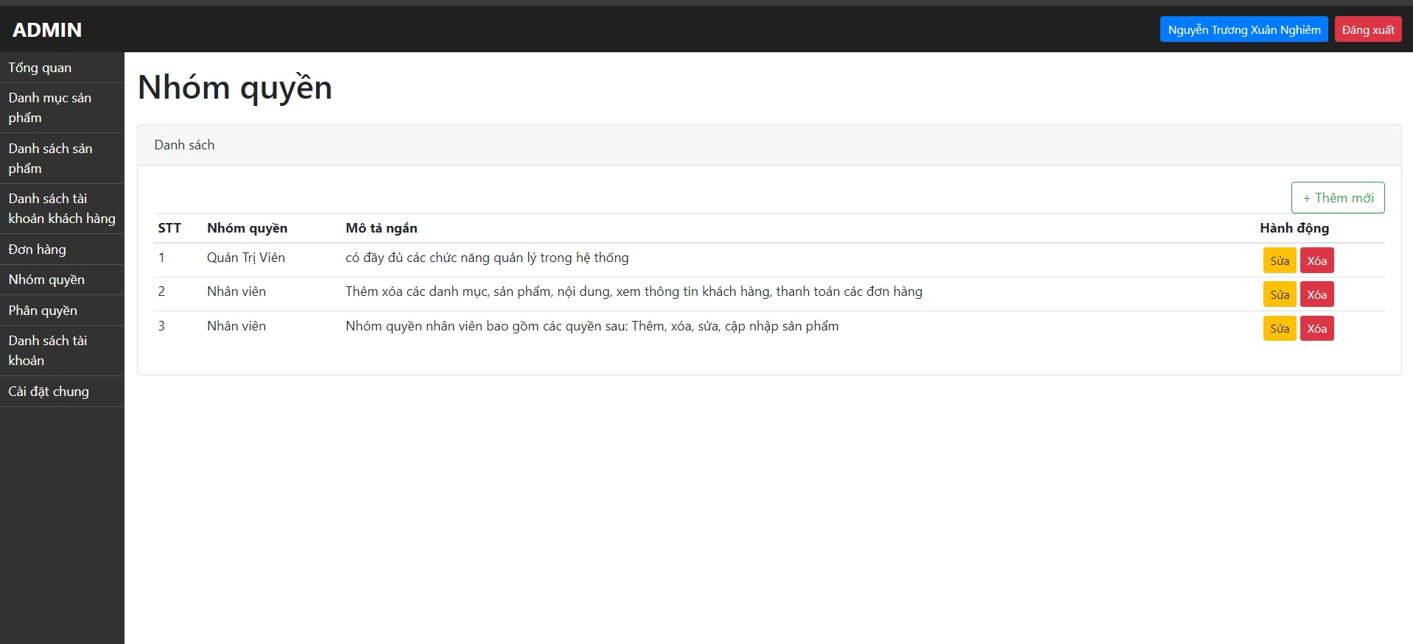 | Tiển Chí Sâm | 27/4/2024 | FAIL SAU KIỂM THỬ LẦN 2 (11/5/2024)
TC_182 | Đăng nhập với vai trò ADMIN thành công | Chứ năng thêm nhóm quyền với các thông tin chi tiết được nhập như sau: +Nhập đúng định dạng tiêu đề +Để trông ô Mô tả | 1: Admin truy cập vào trang quản lý "https://storecs.vercel.app/admin/auth/login" 2: Đăng nhập 3: Chọn "Nhóm quyền" 4: Chọn "Thêm mới" 5: Nhập các trường thông tin Nhóm quyền theo đúng định dạng 6: Chọn "Tạo mới" | none | Tiêu đề: Quyền test (TC_182) Mô tả: (trống) | Google Chrome Microsoft Edge Fire Fox | FAIL (Mô tả trống vẫn tạo được) | 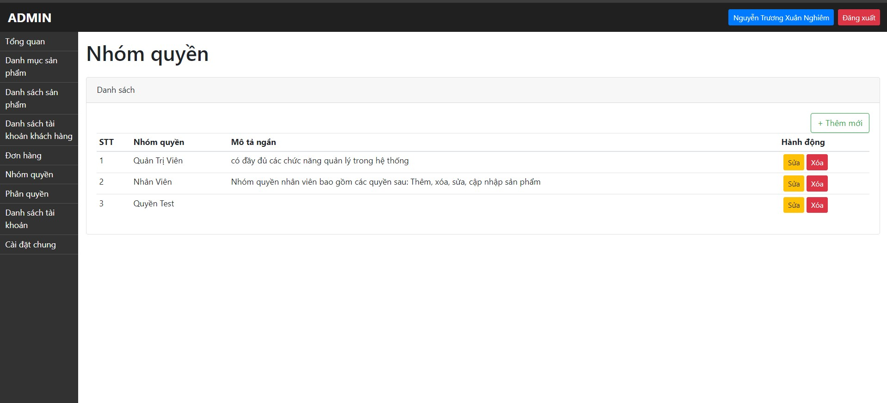 | Tiển Chí Sâm | 27/4/2024 | PASS SAU KIỂM THỬ LẦN 2 (11/5/2024)
TC_183 | Đăng nhập với vai trò ADMIN thành công | Chứ năng thêm nhóm quyền với các thông tin chi tiết được nhập như sau: +Nhập đúng định dạng tiêu đề +Nhập sai định dạng ô Mô tả (ít hơn 10 kí tự) | 1: Admin truy cập vào trang quản lý "https://storecs.vercel.app/admin/auth/login" 2: Đăng nhập 3: Chọn "Nhóm quyền" 4: Chọn "Thêm mới" 5: Nhập các trường thông tin Nhóm quyền theo đúng định dạng 6: Chọn "Tạo mới" | none | Tiêu đề: Quyền test (TC_183) Mô tả: (TC_183) | Google Chrome Microsoft Edge Fire Fox | FAIL (Mô tả ít hơn 10 kí tự vẫn tạo được) | 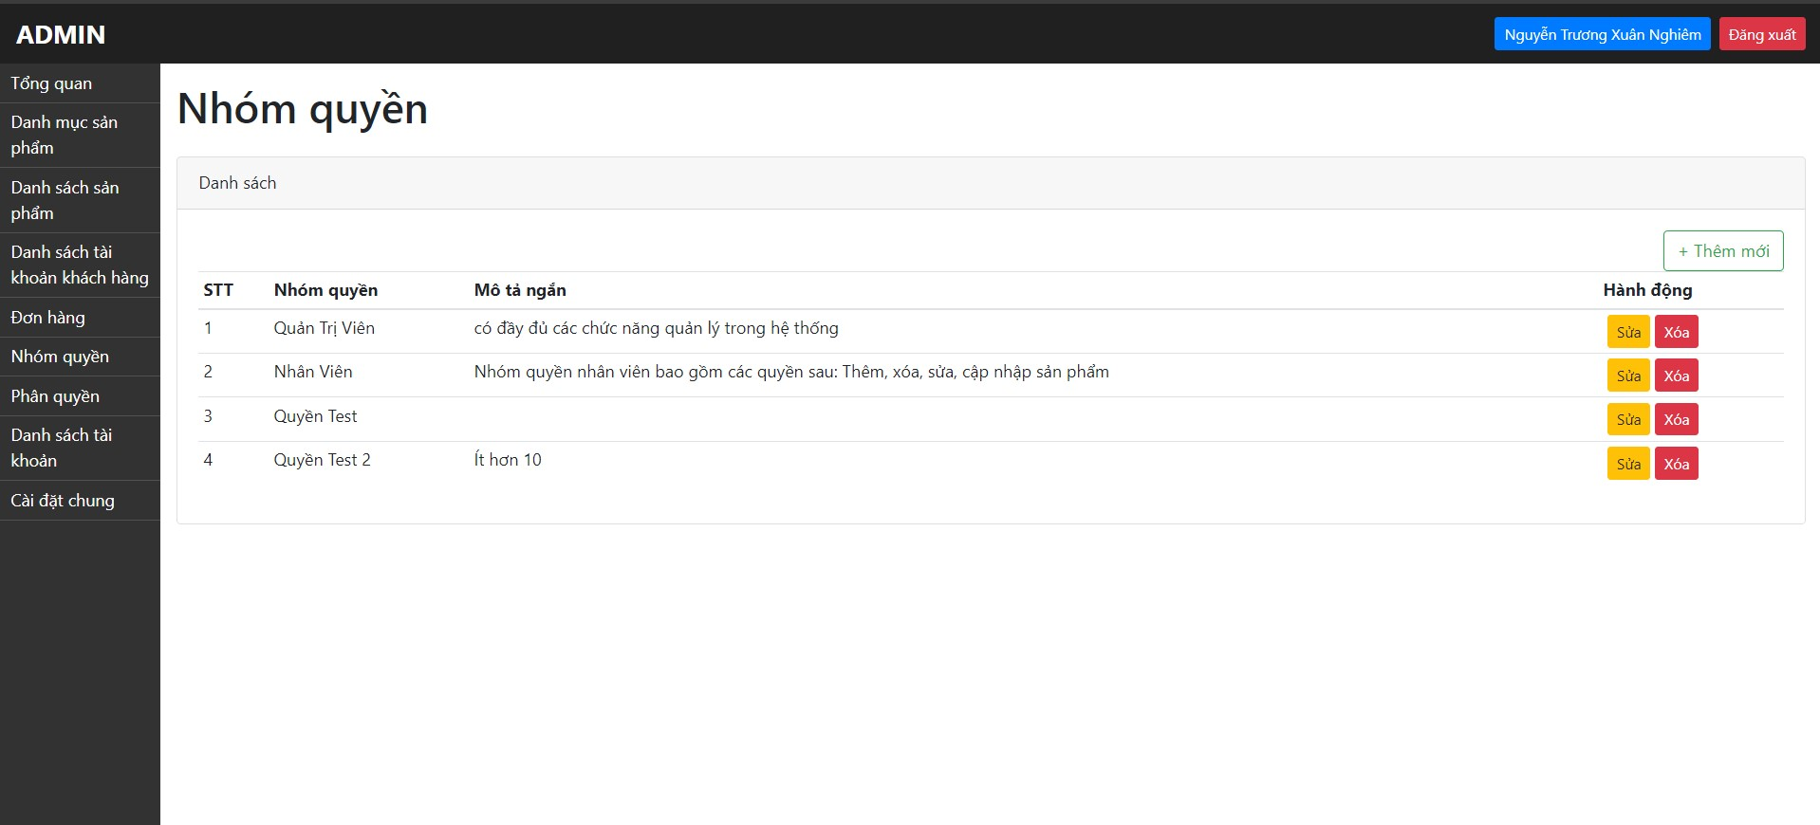 | Tiển Chí Sâm | 27/4/2024 | PASS SAU KIỂM THỬ LẦN 2 (11/5/2024)
25. Kiểm thử chức năng Sửa nội dung nhóm quyền
HAPPY CASES
TC_184 | Đăng nhập với vai trò ADMIN thành công | Chức năng Sửa nội dung nhóm quyền với nội dung sửa theo đúng định dạng đặc tả như sau: +Sửa Tiêu đề: Nhiều hơn 5 kí tự và không trùng với tiêu đề đang tồn tại +Sửa Mô tả: Nhập nhiều hớn 10 kí tự | 1: Admin truy cập vào trang quản lý "https://storecs.vercel.app/admin/auth/login" 2: Đăng nhập 3: Chọn "Nhóm quyền" 4: Chọn "Sửa" 5: Sửa các trường thông tin Nhóm quyền theo đúng định dạng 6: Chọn "Cập nhật" | Thay đổi dữ liệu thành công Quay lại trang danh sách nhóm quyền Hiển thị lại giao diện các dữ liệu mới | Tiêu đề: Quyền test (TC_184) Mô tả: Đây là nhóm quyền để kiểm thử TC_184 | Google Chrome Microsoft Edge Fire Fox | PASS |  | Tiển Chí Sâm | 27/4/2024
NEGATIVE CASES
TC_185 | Đăng nhập với vai trò ADMIN thành công | Chứ năng sửa nhóm quyền với các thông tin chi tiết được sửa như sau: +Xóa ô tiêu đề +Giữ nguyên mô tả | 1: Admin truy cập vào trang quản lý "https://storecs.vercel.app/admin/auth/login" 2: Đăng nhập 3: Chọn "Nhóm quyền" 4: Chọn "Sửa" 5: Sửa các trường thông tin Nhóm quyền theo đúng định dạng 6: Chọn "Cập nhật" | Lỗi và xuất hiện alert "Please fill out this field" ở hàng tiêu đề | Tiêu đề: (trống) Mô tả: Đây là nhóm quyền để kiểm thử TC_185 | Google Chrome Microsoft Edge Fire Fox | PASS |  | Tiển Chí Sâm | 27/4/2024
TC_186 | Đăng nhập với vai trò ADMIN thành công | Chứ năng sửa nhóm quyền với các thông tin chi tiết được sửa như sau: +Sửa ô tiêu đề (ít hơn 5 kí tự) +Giữ nguyên mô tả | 1: Admin truy cập vào trang quản lý "https://storecs.vercel.app/admin/auth/login" 2: Đăng nhập 3: Chọn "Nhóm quyền" 4: Chọn "Sửa" 5: Sửa các trường thông tin Nhóm quyền theo đúng định dạng 6: Chọn "Cập nhật" | Lỗi và xuất hiện thông báo "Tiêu đề phải có ít nhất 5 ký tự" | Tiêu đề: T184 Mô tả: Đây là nhóm quyền để kiểm thử TC_186 | Google Chrome Microsoft Edge Fire Fox | PASS |  | Tiển Chí Sâm | 27/4/2024
TC_187 | Đăng nhập với vai trò ADMIN thành công | Chứ năng sửa nhóm quyền với các thông tin chi tiết được sửa như sau: +Sửa ô tiêu đề (Trùng với tiêu đề đang tồn tại) +Giữ nguyên mô tả | 1: Admin truy cập vào trang quản lý "https://storecs.vercel.app/admin/auth/login" 2: Đăng nhập 3: Chọn "Nhóm quyền" 4: Chọn "Sửa" 5: Sửa các trường thông tin Nhóm quyền theo đúng định dạng 6: Chọn "Cập nhật" | Lỗi và xuất hiện thông báo "Tiêu đề bị trùng với tiêu đề khác" | Tiêu đề: Quyền test (TC_187) Mô tả: Đây là nhóm quyền để kiểm thử TC_186 | Google Chrome Microsoft Edge Fire Fox | FAIL (Tiêu đề bị trùng vẫn sửa được) | 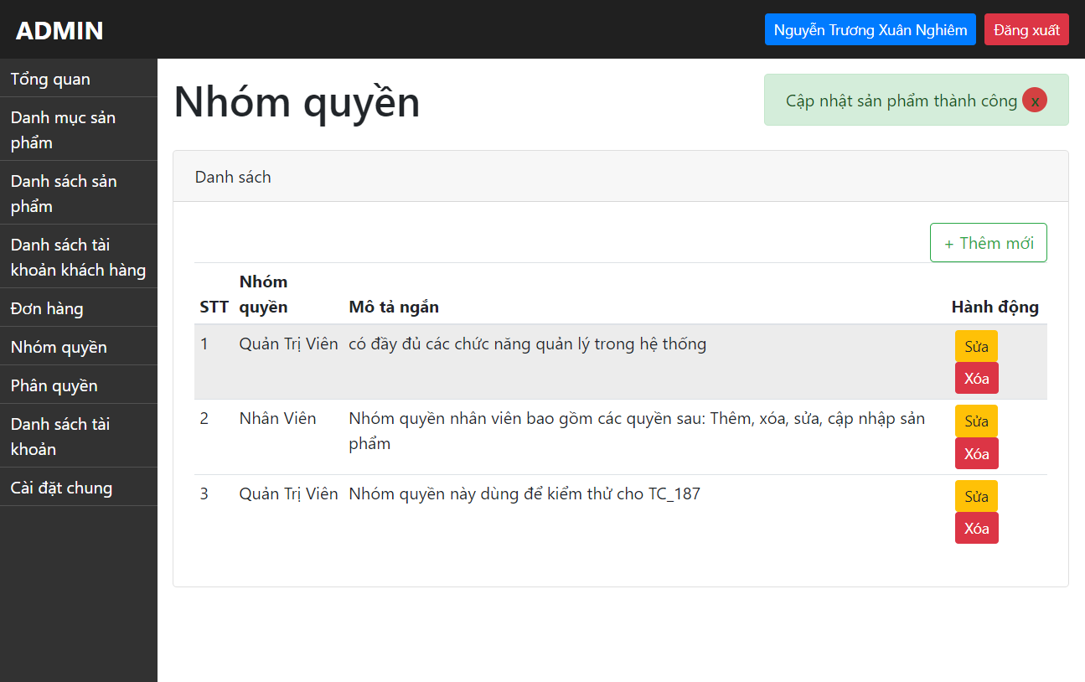 | Tiển Chí Sâm | 27/4/2024 | FAIL SAU TEST LẦN 2 (11/5/2024)
TC_188 | Đăng nhập với vai trò ADMIN thành công | Chứ năng sửa nhóm quyền với các thông tin chi tiết được sửa như sau: +Giữ nguyên tiêu đề +Sửa Mô tả (ít hơn 10 kí tự) | 1: Admin truy cập vào trang quản lý "https://storecs.vercel.app/admin/auth/login" 2: Đăng nhập 3: Chọn "Nhóm quyền" 4: Chọn "Sửa" 5: Sửa các trường thông tin Nhóm quyền theo đúng định dạng 6: Chọn "Cập nhật" | Xuất hiện thông báo "Tiêu đề không hợp lệ" | Tiêu đề: Quyền test (TC_188) Mô tả: (TC_188) | Google Chrome Microsoft Edge Fire Fox | FAIL (Mô tả ít hơn 10 kí tự vẫn sửa được) | 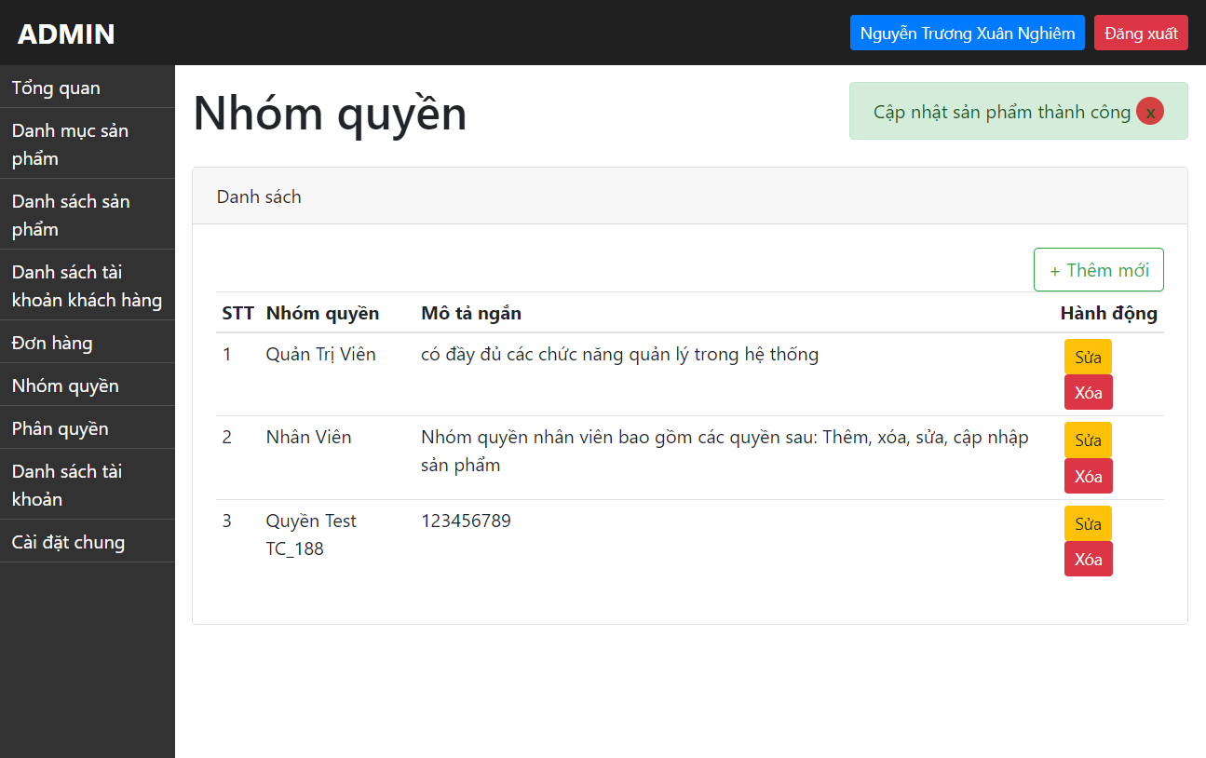 | Tiển Chí Sâm | 27/4/2024 | PASS SAU TEST LẦN 2 (11/5/2024)
TC_189 | Đăng nhập với vai trò ADMIN thành công | Chứ năng sửa nhóm quyền với các thông tin chi tiết được sửa như sau: +Giữ nguyên tiêu đề +Xóa Mô tả | 1: Admin truy cập vào trang quản lý "https://storecs.vercel.app/admin/auth/login" 2: Đăng nhập 3: Chọn "Nhóm quyền" 4: Chọn "Sửa" 5: Sửa các trường thông tin Nhóm quyền theo đúng định dạng 6: Chọn "Cập nhật" | Xuất hiện thông báo "Vui lòng điền thông tin mô tả" | Tiêu đề: Quyền test (TC_189) Mô tả: trống | Google Chrome Microsoft Edge Fire Fox | FAIL (Mô tả trống vẫn sửa được) |  | Tiển Chí Sâm | 27/4/2024 | PASS SAU TEST LẦN 2 (11/5/2024)
TC_190 | Đăng nhập với vai trò ADMIN thành công | Chứ năng sửa nhóm quyền với các thông tin chi tiết được sửa như sau: +Sửa tiêu đề (ít hơn 5 kí tự hoặc trùng với tiêu đề đang tồn tại) +Sửa Mô tả (ít hơn 10 kí tự) | 1: Admin truy cập vào trang quản lý "https://storecs.vercel.app/admin/auth/login" 2: Đăng nhập 3: Chọn "Nhóm quyền" 4: Chọn "Sửa" 5: Sửa các trường thông tin Nhóm quyền theo đúng định dạng 6: Chọn "Cập nhật" | Lỗi và xuất hiện thông báo "Tiêu đề phải có ít nhất 5 ký tự" | Tiêu đề: T190 Mô tả: TC_190 | Google Chrome Microsoft Edge Fire Fox | PASS |  | Tiển Chí Sâm | 27/4/2024
26. Kiểm thử chức năng Xóa nhóm quyền
HAPPY CASES
TC_191 | Đăng nhập với vai trò ADMIN thành công | Xóa nhóm quyền tồn tại trong danh sách | 1: Admin truy cập vào trang quản lý "https://storecs.vercel.app/admin/auth/login" 2: Đăng nhập 3: Chọn "Nhóm quyền" 4: Chọn "Xóa" 5: Chọn "OK" => Xác nhận xóa | Xóa nhóm quyền đó khỏ danh sách nhóm quyền | None | Google Chrome Microsoft Edge Fire Fox | PASS |  | Tiển Chí Sâm | 27/4/2024
NEGATIVE CASES
TC_192 | Hai admin đồng thời thực hiện xóa 1 nhóm quyền cùng lúc | Xóa nhóm quyền tồn tại trong danh sách | 1: Admin 1 và Admin 2 cùng đăng nhập vào hệ thống quản lý cùng 1 thời điểm 2: Admin 1 xóa thành công 1 nhóm quyền 3: Admin 2 thực hiện xóa nhóm quyền đã được Admin 1 vừa thực hiện xóa | Tại màn hình danh sách sản phẩm của Admin 2 hiện thông báo: "nhóm quyền ko tồn tại, ko thể xóa" | None | Google Chrome Microsoft Edge Fire Fox | FAIL (Admin 2 vẫn xóa được) | DEMO Trực tiếp | Tiển Chí Sâm | 27/4/2024 | PASS SAU TEST LẦN 2 (11/5/2024)
TC_193 | Hai admin đồng thời thực hiện đăng nhập vào trang quản lý nhóm quyền. Admin 1 thực hiện xóa nhóm quyền. Admin 2 sửa nhóm quyền vừa xóa bởi Admin 1 | Xóa nhóm quyền tồn tại trong danh sách | 1: Admin 1 và Admin 2 cùng đăng nhập vào hệ thống quản lý cùng 1 thời điểm 2: Admin 1 "xóa" thành công 1 nhóm quyền 3: Admin 2 thực hiện "sửa" nhóm quyền đã được Admin 1 vừa thực hiện "xóa" | Tại màn hình danh sách sản phẩm của Admin 2 hiện thông báo: "hiện thông báo nhóm quyền đã xóa, ko thể sửa" | None | Google Chrome Microsoft Edge Fire Fox | FAIL (Admin 2 không sửa được nhưng thông báo hiện ra sai nội dung "Internal Server Error") | DEMO Trực tiếp | Tiển Chí Sâm | 27/4/2024 | PASS SAU TEST LẦN 2 (11/5/2024)
27. Kiểm thử chức năng Phân quyền
TC_194 | Đăng nhập với vai trò ADMIN thành công | Phân quyền Admin cho User | 1: Admin truy cập vào trang quản lý "https://storecs.vercel.app/admin/auth/login" 2: Đăng nhập 3: Chọn "Danh sách tài khoản" 4: Chọn 1 tài khoản bất kì 5: Chọn "Sửa" 6: Tại chức năng Phân quyền chọn quyền Admin 7: Chọn "Cập nhật" | Hiện thông báo "Phân quyền thành công" User có các quyền của Admin | None | Google Chrome Microsoft Edge Fire Fox | PASS |  | Tiển Chí Sâm | 28/4/2024
TC_195 | Đăng nhập với vai trò ADMIN thành công | Phân quyền Nhân viên cho User | 1: Admin truy cập vào trang quản lý "https://storecs.vercel.app/admin/auth/login" 2: Đăng nhập 3: Chọn "Danh sách tài khoản" 4: Chọn 1 tài khoản bất kì 5: Chọn "Sửa" 6: Tại chức năng Phân quyền chọn quyền Nhân viên 7: Chọn "Cập nhật" | Hiện thông báo "Phân quyền thành công" User có các quyền của Nhân viên | None | Google Chrome Microsoft Edge Fire Fox | PASS |  | Tiển Chí Sâm | 28/4/2024

Non-function
Online
TC_196
Number of User : | 10
Loop count: | 5
Ramp-up period | 5

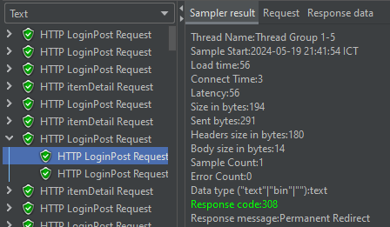
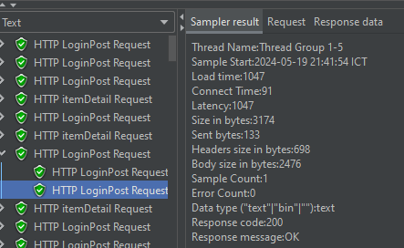
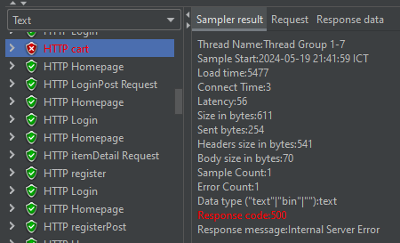

TC_196
Number of User : | 100
Loop count: | 10
Ramp-up period | 10

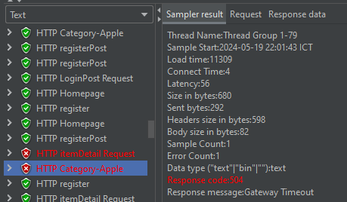
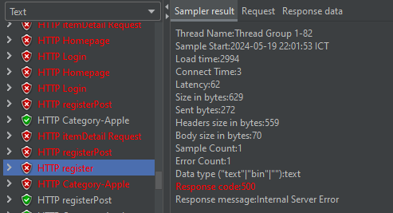

local
Loading Test
Number of User : | 100
Loop count: | 10
Ramp-up period | 10

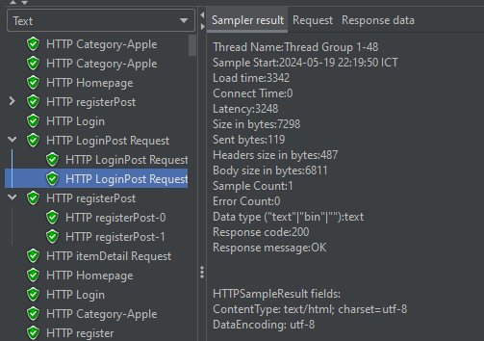
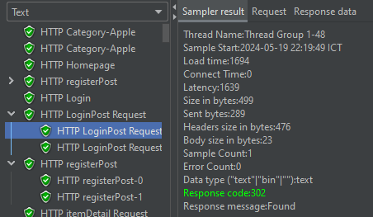

local
Loading Test
Number of User : | 1000
Loop count: | 100
Ramp-up period | 100

